Param
ARBRE TRINOMINAL OPTION PRICING

MARKET |  |  | OPTION |  |  | ARBRE |  | AFFICHAGE |  | OPTIMISATION
Spot | 100.00 |  | Prix d'Exercice | 98.00 |  | Date de pricing | 2025-09-01 | Arbre Stock Price | Non | Pruning | Non
Volatilité | 30.00% |  | Maturité | 2026-09-01 |  | Nombre de pas | 500 | Arbre Option Price | Non | Seuil | 1.00E-07
Taux | 5.00% |  | Call/Put | Call |  | Δt | 0.002 | Arbre Probabilités | Non
Dividende (discret) | 0 |  | Exercice | EU |  | Alpha | 1.0235100037
Div Yield (rho = dividende /spot) | 0.00%
Taux croissance de div (lambda) | 0.00%
Date Dividende | 2026-08-21

METHODE DE PRICING |  |  | RESULTAT
Méthode | Backward |  |  | Arbre | Black Scholes
Langage | Python |  | Prix d'option | 13.291972673 | 13.292505067
 |  |  | Temps du calcul | 2.1460 s | 0.0004 s
 |  |  | Erreur Tree < | 0.0044 | EUR

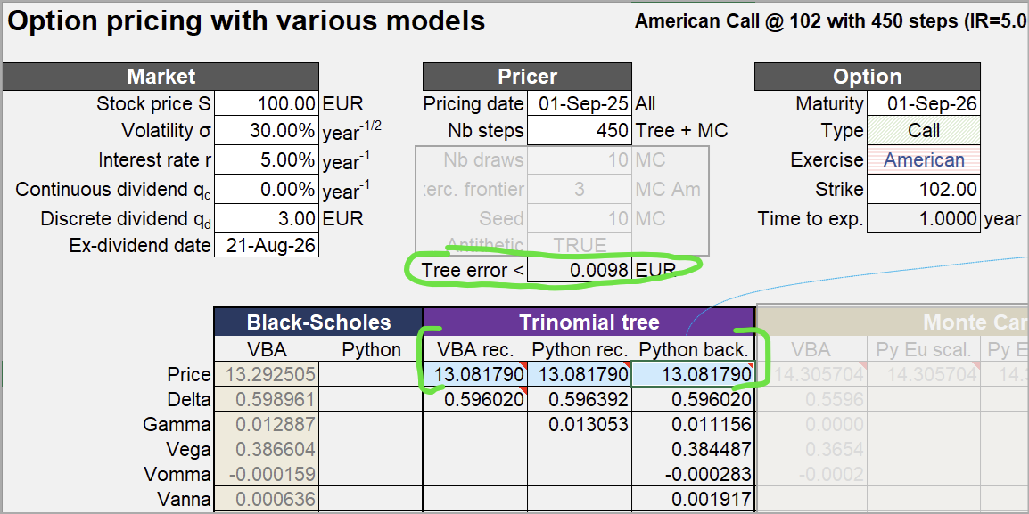

Paramètre "modèle" :

ARBRE TRINOMINAL OPTION PRICING

MARKET |  |  | OPTION |  |  | ARBRE |  | AFFICHAGE |  | OPTIMISATION
Spot | 100.00 |  | Prix d'Exercice | 102.00 |  | Date de pricing | 2025-09-01 | Arbre Stock Price | Non | Pruning | Oui
Volatilité | 30.00% |  | Maturité | 2026-09-01 |  | Nombre de pas | 450 | Arbre Option Price | Non | Seuil | 1.00E-07
Taux | 5.00% |  | Call/Put | Call |  | Δt | 0.002 | Arbre Probabilités | Non
Dividende (discret) | 3 |  | Exercice | US |  | Alpha | 1.0235100037
Div Yield (rho = dividende /spot) | 0.00%
Taux croissance de div (lambda) | 0.00%
Date Dividende | 2026-08-21

Exemple Arbre à deux pas :

ARBRE TRINOMINAL OPTION PRICING

MARKET |  |  | OPTION |  |  | ARBRE |  | AFFICHAGE |  | OPTIMISATION
Spot | 100.00 |  | Prix d'Exercice | 102.00 |  | Date de pricing | 2025-09-17 | Arbre Stock Price | Oui | Pruning | Oui
Volatilité | 20.00% |  | Maturité | 2026-09-17 |  | Nombre de pas | 2 | Arbre Option Price | Non | Seuil | 1.00E-07
Taux | 3.00% |  | Call/Put | Call |  | Δt | 0.002 | Arbre Probabilités | Non
Dividende (discret) | 0 |  | Exercice | EU |  | Alpha | 1.0235100037
Div Yield (rho = dividende /spot) | 0.00%
Taux croissance de div (lambda) | 0.00%
Date Dividende | 2026-08-21

Arbre correct :

t0 | t1 | t2
 |  | 168.18560051
 | 129.68639116 | 131.64634997
100 | 101.51130646 | 103.0454534
 | 79.457414519 | 80.658259559
 |  | 63.13480722

Test Pruning
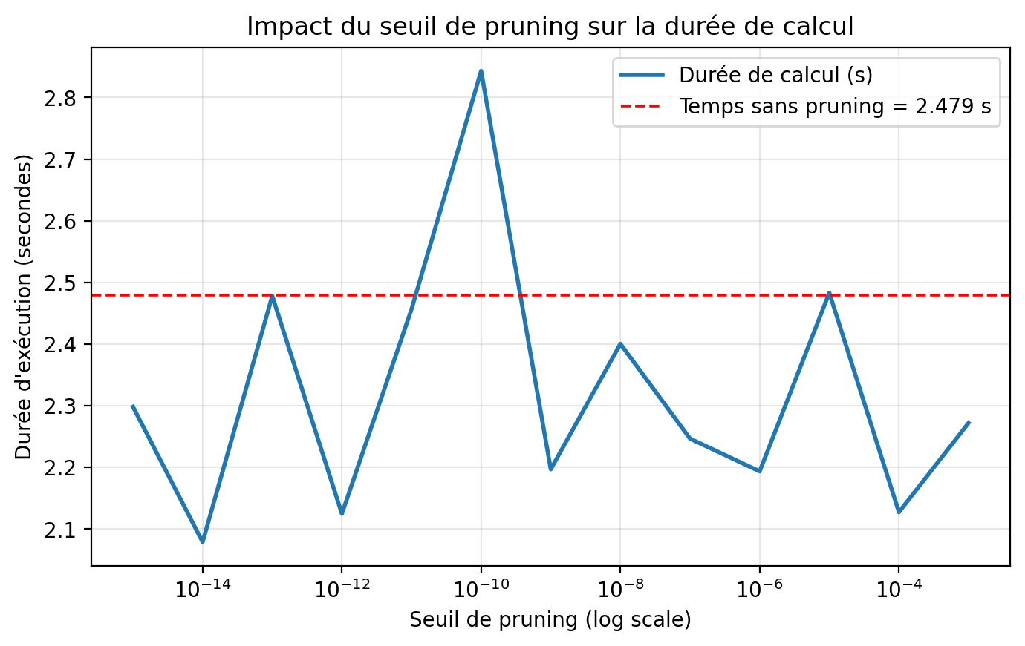
TEST PRUNING
Seuil | Prix Tree
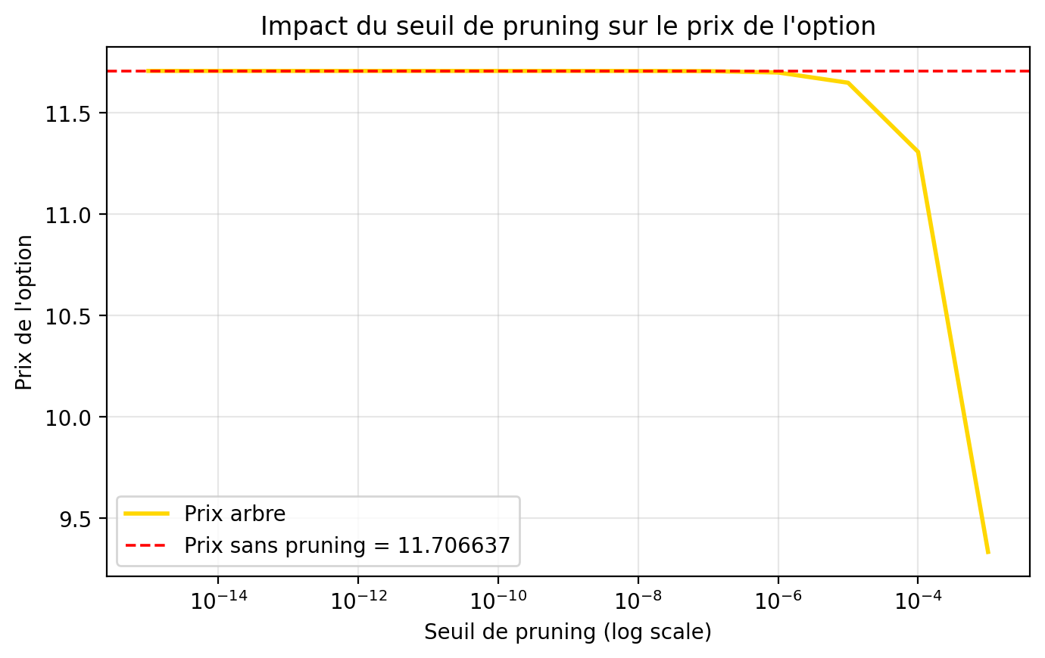
Lancer Test Pruning
0.0001 | 11.307276984 | 2.1274733543
1.00E-05 | 11.648276 | 2.483
1.00E-06 | 11.698815 | 2.194
1.00E-07 | 11.705639 | 2.247
1.00E-08 | 11.706515 | 2.400
1.00E-09 | 11.706622 | 2.197
1.00E-10 | 11.706635 | 2.843
1.00E-11 | 11.706637 | 2.457
1.00E-12 | 11.706637 | 2.125
1.00E-13 | 11.706637 | 2.478
1.00E-14 | 11.706637 | 2.079
1.00E-15 | 11.706637 | 2.298
1.00E-14 | 11.706637 | 2.461
1.00E-15 | 11.706637 | 2.163

Test Convergence (S>K)
TEST CONVERGENCE : PYTHON vs VBA

VBA |  |  |  |  | PYTHON
N | Prix Tree | Prix BS | (Tree - BS) * N | Tree Error | N | Prix Tree | Prix BS | (Tree - BS) x N | Tree Error | N | (Tree - BS) x N | N | Tree Error
 |  |  |  |  | 1 | 13.996287076 | 15.220579923 | -1.2242928465 | 5.0738420634 | 1 | -1.2242928465 | 1 | 5.0738420634
 |  |  |  |  | 2 | 14.905013582 | 15.220579923 | -0.63113268257 | 2.3589062303 | 2 | -0.63113268257 | 2 | 2.3589062303
 |  |  |  |  | 3 | 15.191832303 | 15.220579923 | -0.086242858622 | 1.5349831461 | 3 | -0.086242858622 | 3 | 1.5349831461
 |  |  |  |  | 4 | 15.298562863 | 15.220579923 | 0.3119317611 | 1.1373916214 | 4 | 0.3119317611 | 4 | 1.1373916214
 |  |  |  |  | 5 | 15.34094254 | 15.220579923 | 0.60181308355 | 0.90333342199 | 5 | 0.60181308355 | 5 | 0.90333342199
 |  |  |  |  | 6 | 15.356972802 | 15.220579923 | 0.81835727498 | 0.74914511387 | 6 | 0.81835727498 | 6 | 0.74914511387
 |  |  |  |  | 7 | 15.361074762 | 15.220579923 | 0.98346387723 | 0.63990975604 | 7 | 0.98346387723 | 7 | 0.63990975604
 |  |  |  |  | 8 | 15.359381807 | 15.220579923 | 1.1104150748 | 0.55847221479 | 8 | 1.1104150748 | 8 | 0.55847221479
 |  |  |  |  | 9 | 15.354758374 | 15.220579923 | 1.2076060573 | 0.49542046995 | 9 | 1.2076060573 | 9 | 0.49542046995
 |  |  |  |  | 10 | 15.348646449 | 15.220579923 | 1.2806652661 | 0.44516028923 | 10 | 1.2806652661 | 10 | 0.44516028923
 |  |  |  |  | 11 | 15.341814735 | 15.220579923 | 1.3335829301 | 0.40415783019 | 11 | 1.3335829301 | 11 | 0.40415783019
 |  |  |  |  | 12 | 15.334690027 | 15.220579923 | 1.3693212562 | 0.3700711051 | 12 | 1.3693212562 | 12 | 0.3700711051
 |  |  |  |  | 13 | 15.327515317 | 15.220579923 | 1.3901601209 | 0.34128660957 | 13 | 1.3901601209 | 13 | 0.34128660957
 |  |  |  |  | 14 | 15.320430227 | 15.220579923 | 1.3979042529 | 0.3166565256 | 14 | 1.3979042529 | 14 | 0.3166565256
 |  |  |  |  | 15 | 15.313514213 | 15.220579923 | 1.3940143586 | 0.29534202791 | 15 | 1.3940143586 | 15 | 0.29534202791
 |  |  |  |  | 16 | 15.306810808 | 15.220579923 | 1.3796941616 | 0.27671586786 | 16 | 1.3796941616 | 16 | 0.27671586786
 |  |  |  |  | 17 | 15.300341718 | 15.220579923 | 1.3559505132 | 0.260299625 | 17 | 1.3559505132 | 17 | 0.260299625
 |  |  |  |  | 18 | 15.294115271 | 15.220579923 | 1.3236362763 | 0.2457220392 | 18 | 1.3236362763 | 18 | 0.2457220392
 |  |  |  |  | 19 | 15.288131594 | 15.220579923 | 1.2834817479 | 0.23269059915 | 19 | 1.2834817479 | 19 | 0.23269059915
 |  |  |  |  | 20 | 15.282385833 | 15.220579923 | 1.2361182037 | 0.2209717148 | 20 | 1.2361182037 | 20 | 0.2209717148
 |  |  |  |  | 21 | 15.276870203 | 15.220579923 | 1.1820958776 | 0.21037659313 | 21 | 1.1820958776 | 21 | 0.21037659313
 |  |  |  |  | 22 | 15.271575283 | 15.220579923 | 1.1218979186 | 0.20075099091 | 22 | 1.1218979186 | 22 | 0.20075099091
 |  |  |  |  | 23 | 15.266490852 | 15.220579923 | 1.0559513809 | 0.19196765719 | 23 | 1.0559513809 | 23 | 0.19196765719
 |  |  |  |  | 24 | 15.261606422 | 15.220579923 | 0.98463598921 | 0.18392067639 | 24 | 0.98463598921 | 24 | 0.18392067639
 |  |  |  |  | 25 | 15.256911571 | 15.220579923 | 0.90829120856 | 0.17652117678 | 25 | 0.90829120856 | 25 | 0.17652117678
 |  |  |  |  | 26 | 15.252396154 | 15.220579923 | 0.82722200522 | 0.16969403479 | 26 | 0.82722200522 | 26 | 0.16969403479
 |  |  |  |  | 27 | 15.248050426 | 15.220579923 | 0.74170358492 | 0.16337531551 | 27 | 0.74170358492 | 27 | 0.16337531551
 |  |  |  |  | 28 | 15.243865113 | 15.220579923 | 0.65198532226 | 0.1575102645 | 28 | 0.65198532226 | 28 | 0.1575102645
 |  |  |  |  | 29 | 15.239831442 | 15.220579923 | 0.55829404509 | 0.15205171711 | 29 | 0.55829404509 | 29 | 0.15205171711
 |  |  |  |  | 30 | 15.235941149 | 15.220579923 | 0.46083679863 | 0.1469588275 | 30 | 0.46083679863 | 30 | 0.1469588275
 |  |  |  |  | 31 | 15.232186477 | 15.220579923 | 0.35980318753 | 0.14219604469 | 31 | 0.35980318753 | 31 | 0.14219604469
 |  |  |  |  | 32 | 15.228560153 | 15.220579923 | 0.25536737175 | 0.13773228161 | 32 | 0.25536737175 | 32 | 0.13773228161
 |  |  |  |  | 33 | 15.225055371 | 15.220579923 | 0.14768977746 | 0.13354023573 | 33 | 0.14768977746 | 33 | 0.13354023573
 |  |  |  |  | 34 | 15.221665763 | 15.220579923 | 0.036918570958 | 0.1295958302 | 34 | 0.036918570958 | 34 | 0.1295958302
 |  |  |  |  | 35 | 15.218385378 | 15.220579923 | -0.076809065247 | 0.12587775115 | 35 | -0.076809065247 | 35 | 0.12587775115
 |  |  |  |  | 36 | 15.21520865 | 15.220579923 | -0.19336582248 | 0.12236706237 | 36 | -0.19336582248 | 36 | 0.12236706237
 |  |  |  |  | 37 | 15.212130374 | 15.220579923 | -0.31263329654 | 0.1190468828 | 37 | -0.31263329654 | 37 | 0.1190468828
 |  |  |  |  | 38 | 15.209145682 | 15.220579923 | -0.43450113758 | 0.11590211507 | 38 | -0.43450113758 | 38 | 0.11590211507
 |  |  |  |  | 39 | 15.206250018 | 15.220579923 | -0.55886630182 | 0.11291921599 | 39 | -0.55886630182 | 39 | 0.11291921599
 |  |  |  |  | 40 | 15.203439113 | 15.220579923 | -0.6856323904 | 0.11008600156 | 40 | -0.6856323904 | 40 | 0.11008600156
 |  |  |  |  | 41 | 15.20070897 | 15.220579923 | -0.81470906342 | 0.10739148064 | 41 | -0.81470906342 | 41 | 0.10739148064
 |  |  |  |  | 42 | 15.198055839 | 15.220579923 | -0.94601151898 | 0.10482571247 | 42 | -0.94601151898 | 42 | 0.10482571247
 |  |  |  |  | 43 | 15.195476201 | 15.220579923 | -1.0794600283 | 0.10237968412 | 43 | -1.0794600283 | 43 | 0.10237968412
 |  |  |  |  | 44 | 15.192966752 | 15.220579923 | -1.2149795203 | 0.10004520469 | 44 | -1.2149795203 | 44 | 0.10004520469
 |  |  |  |  | 45 | 15.190524385 | 15.220579923 | -1.3524992083 | 0.097814813704 | 45 | -1.3524992083 | 45 | 0.097814813704
 |  |  |  |  | 46 | 15.188146178 | 15.220579923 | -1.4919522555 | 0.095681701448 | 46 | -1.4919522555 | 46 | 0.095681701448
 |  |  |  |  | 47 | 15.185829381 | 15.220579923 | -1.633275472 | 0.093639639548 | 47 | -1.633275472 | 47 | 0.093639639548
 |  |  |  |  | 48 | 15.183571401 | 15.220579923 | -1.776409042 | 0.091682920216 | 48 | -1.776409042 | 48 | 0.091682920216
 |  |  |  |  | 49 | 15.181369795 | 15.220579923 | -1.9212962769 | 0.089806302981 | 49 | -1.9212962769 | 49 | 0.089806302981
 |  |  |  |  | 50 | 15.179222255 | 15.220579923 | -2.0678833903 | 0.08800496782 | 50 | -2.0678833903 | 50 | 0.08800496782
 |  |  |  |  | 51 | 15.177126603 | 15.220579923 | -2.2161192938 | 0.086274473821 | 51 | -2.2161192938 | 51 | 0.086274473821
 |  |  |  |  | 52 | 15.17508078 | 15.220579923 | -2.3659554118 | 0.084610722628 | 52 | -2.3659554118 | 52 | 0.084610722628
 |  |  |  |  | 53 | 15.173082838 | 15.220579923 | -2.5173455105 | 0.083009926038 | 53 | -2.5173455105 | 53 | 0.083009926038
 |  |  |  |  | 54 | 15.171130931 | 15.220579923 | -2.6702455437 | 0.081468577209 | 54 | -2.6702455437 | 54 | 0.081468577209
 |  |  |  |  | 55 | 15.170416167 | 15.220579923 | -2.759006594 | 0.079983425007 | 55 | -2.759006594 | 55 | 0.079983425007
 |  |  |  |  | 56 | 15.173934463 | 15.220579923 | -2.6121457565 | 0.078551451124 | 56 | -2.6121457565 | 56 | 0.078551451124
 |  |  |  |  | 57 | 15.177262675 | 15.220579923 | -2.4690831433 | 0.077169849599 | 57 | -2.4690831433 | 57 | 0.077169849599
 |  |  |  |  | 58 | 15.18041217 | 15.220579923 | -2.3297296405 | 0.075836008468 | 58 | -2.3297296405 | 58 | 0.075836008468
 |  |  |  |  | 59 | 15.183393492 | 15.220579923 | -2.193999416 | 0.074547493282 | 59 | -2.193999416 | 59 | 0.074547493282
 |  |  |  |  | 60 | 15.186216427 | 15.220579923 | -2.0618097622 | 0.073302032279 | 60 | -2.0618097622 | 60 | 0.073302032279
 |  |  |  |  | 61 | 15.188890071 | 15.220579923 | -1.9330809474 | 0.072097503021 | 61 | -1.9330809474 | 61 | 0.072097503021
 |  |  |  |  | 62 | 15.191422889 | 15.220579923 | -1.8077360748 | 0.070931920316 | 62 | -1.8077360748 | 62 | 0.070931920316
 |  |  |  |  | 63 | 15.193822765 | 15.220579923 | -1.6857009503 | 0.069803425309 | 63 | -1.6857009503 | 63 | 0.069803425309
 |  |  |  |  | 64 | 15.196097048 | 15.220579923 | -1.5669039573 | 0.068710275583 | 64 | -1.5669039573 | 64 | 0.068710275583
 |  |  |  |  | 65 | 15.198252601 | 15.220579923 | -1.4512759381 | 0.067650836187 | 65 | -1.4512759381 | 65 | 0.067650836187
 |  |  |  |  | 66 | 15.200295831 | 15.220579923 | -1.3387500819 | 0.066623571474 | 66 | -1.3387500819 | 66 | 0.066623571474
 |  |  |  |  | 67 | 15.202232731 | 15.220579923 | -1.2292618196 | 0.065627037675 | 67 | -1.2292618196 | 67 | 0.065627037675
 |  |  |  |  | 68 | 15.204068912 | 15.220579923 | -1.1227487233 | 0.064659876129 | 68 | -1.1227487233 | 68 | 0.064659876129
 |  |  |  |  | 69 | 15.205809627 | 15.220579923 | -1.0191504116 | 0.063720807104 | 69 | -1.0191504116 | 69 | 0.063720807104
 |  |  |  |  | 70 | 15.207459802 | 15.220579923 | -0.91840846042 | 0.062808624146 | 70 | -0.91840846042 | 70 | 0.062808624146
 |  |  |  |  | 71 | 15.209024059 | 15.220579923 | -0.82046631806 | 0.061922188909 | 71 | -0.82046631806 | 71 | 0.061922188909
 |  |  |  |  | 72 | 15.210506739 | 15.220579923 | -0.72526922462 | 0.061060426413 | 72 | -0.72526922462 | 72 | 0.061060426413
 |  |  |  |  | 73 | 15.211911921 | 15.220579923 | -0.63276413647 | 0.060222320702 | 73 | -0.63276413647 | 73 | 0.060222320702
 |  |  |  |  | 74 | 15.213243441 | 15.220579923 | -0.54289965306 | 0.05940691084 | 74 | -0.54289965306 | 74 | 0.05940691084
 |  |  |  |  | 75 | 15.21450491 | 15.220579923 | -0.45562594962 | 0.058613287241 | 75 | -0.45562594962 | 75 | 0.058613287241
 |  |  |  |  | 76 | 15.215699729 | 15.220579923 | -0.37089471141 | 0.057840588285 | 76 | -0.37089471141 | 76 | 0.057840588285
 |  |  |  |  | 77 | 15.216831104 | 15.220579923 | -0.28865907235 | 0.057087997192 | 77 | -0.28865907235 | 77 | 0.057087997192
 |  |  |  |  | 78 | 15.217902057 | 15.220579923 | -0.20887355635 | 0.056354739148 | 78 | -0.20887355635 | 78 | 0.056354739148
 |  |  |  |  | 79 | 15.218915442 | 15.220579923 | -0.13149402186 | 0.055640078642 | 79 | -0.13149402186 | 79 | 0.055640078642
 |  |  |  |  | 80 | 15.219873953 | 15.220579923 | -0.056477608808 | 0.054943317004 | 80 | -0.056477608808 | 80 | 0.054943317004
 |  |  |  |  | 81 | 15.220780137 | 15.220579923 | 0.01621731196 | 0.054263790129 | 81 | 0.01621731196 | 81 | 0.054263790129
 |  |  |  |  | 82 | 15.221636401 | 15.220579923 | 0.086631185741 | 0.053600866363 | 82 | 0.086631185741 | 82 | 0.053600866363
 |  |  |  |  | 83 | 15.222445023 | 15.220579923 | 0.15480332068 | 0.052953944547 | 83 | 0.15480332068 | 83 | 0.052953944547
 |  |  |  |  | 84 | 15.22320816 | 15.220579923 | 0.22077192988 | 0.052322452198 | 84 | 0.22077192988 | 84 | 0.052322452198
 |  |  |  |  | 85 | 15.223927854 | 15.220579923 | 0.28457417399 | 0.05170584382 | 85 | 0.28457417399 | 85 | 0.05170584382
 |  |  |  |  | 86 | 15.224606041 | 15.220579923 | 0.34624619944 | 0.05110359933 | 86 | 0.34624619944 | 86 | 0.05110359933
 |  |  |  |  | 87 | 15.225244557 | 15.220579923 | 0.40582317705 | 0.050515222597 | 87 | 0.40582317705 | 87 | 0.050515222597
 |  |  |  |  | 88 | 15.225845143 | 15.220579923 | 0.46333933688 | 0.049940240079 | 88 | 0.46333933688 | 88 | 0.049940240079
 |  |  |  |  | 89 | 15.226409451 | 15.220579923 | 0.51882800331 | 0.049378199552 | 89 | 0.51882800331 | 89 | 0.049378199552
 |  |  |  |  | 90 | 15.226939052 | 15.220579923 | 0.57232162703 | 0.048828668922 | 90 | 0.57232162703 | 90 | 0.048828668922
 |  |  |  |  | 91 | 15.227435437 | 15.220579923 | 0.62385181627 | 0.048291235118 | 91 | 0.62385181627 | 91 | 0.048291235118
 |  |  |  |  | 92 | 15.227900025 | 15.220579923 | 0.67344936714 | 0.047765503058 | 92 | 0.67344936714 | 92 | 0.047765503058
 |  |  |  |  | 93 | 15.228334162 | 15.220579923 | 0.72114429144 | 0.047251094679 | 93 | 0.72114429144 | 93 | 0.047251094679
 |  |  |  |  | 94 | 15.228739134 | 15.220579923 | 0.76696584432 | 0.046747648029 | 94 | 0.76696584432 | 94 | 0.046747648029
 |  |  |  |  | 95 | 15.22911616 | 15.220579923 | 0.81094255006 | 0.046254816423 | 95 | 0.81094255006 | 95 | 0.046254816423
 |  |  |  |  | 96 | 15.229466404 | 15.220579923 | 0.85310222682 | 0.045772267638 | 96 | 0.85310222682 | 96 | 0.045772267638
 |  |  |  |  | 97 | 15.229790974 | 15.220579923 | 0.89347201128 | 0.045299683175 | 97 | 0.89347201128 | 97 | 0.045299683175
 |  |  |  |  | 98 | 15.230090927 | 15.220579923 | 0.93207838037 | 0.044836757554 | 98 | 0.93207838037 | 98 | 0.044836757554
 |  |  |  |  | 99 | 15.230367268 | 15.220579923 | 0.96894717438 | 0.044383197653 | 99 | 0.96894717438 | 99 | 0.044383197653
 |  |  |  |  | 100 | 15.230620959 | 15.220579923 | 1.0041036167 | 0.043938722095 | 100 | 1.0041036167 | 100 | 0.043938722095
 |  |  |  |  | 101 | 15.230852916 | 15.220579923 | 1.0375723349 | 0.04350306066 | 101 | 1.0375723349 | 101 | 0.04350306066
 |  |  |  |  | 102 | 15.231064015 | 15.220579923 | 1.0693773793 | 0.043075953742 | 102 | 1.0693773793 | 102 | 0.043075953742
 |  |  |  |  | 103 | 15.23125509 | 15.220579923 | 1.0995422421 | 0.04265715183 | 103 | 1.0995422421 | 103 | 0.04265715183
 |  |  |  |  | 104 | 15.231426941 | 15.220579923 | 1.1280898747 | 0.042246415022 | 104 | 1.1280898747 | 104 | 0.042246415022
 |  |  |  |  | 105 | 15.23158033 | 15.220579923 | 1.1550427048 | 0.041843512569 | 105 | 1.1550427048 | 105 | 0.041843512569
 |  |  |  |  | 106 | 15.231715986 | 15.220579923 | 1.1804226528 | 0.041448222442 | 106 | 1.1804226528 | 106 | 0.041448222442
 |  |  |  |  | 107 | 15.231834606 | 15.220579923 | 1.204251148 | 0.041060330922 | 107 | 1.204251148 | 107 | 0.041060330922
 |  |  |  |  | 108 | 15.231936859 | 15.220579923 | 1.2265491431 | 0.040679632215 | 108 | 1.2265491431 | 108 | 0.040679632215
 |  |  |  |  | 109 | 15.232023383 | 15.220579923 | 1.2473371282 | 0.040305928093 | 109 | 1.2473371282 | 109 | 0.040305928093
 |  |  |  |  | 110 | 15.232094788 | 15.220579923 | 1.2666351467 | 0.039939027543 | 110 | 1.2666351467 | 110 | 0.039939027543
 |  |  |  |  | 111 | 15.23215166 | 15.220579923 | 1.2844628066 | 0.039578746443 | 111 | 1.2844628066 | 111 | 0.039578746443
 |  |  |  |  | 112 | 15.232194559 | 15.220579923 | 1.3008392947 | 0.039224907259 | 112 | 1.3008392947 | 112 | 0.039224907259
 |  |  |  |  | 113 | 15.232224024 | 15.220579923 | 1.3157833887 | 0.038877338747 | 113 | 1.3157833887 | 113 | 0.038877338747
 |  |  |  |  | 114 | 15.232240567 | 15.220579923 | 1.3293134689 | 0.038535875679 | 114 | 1.3293134689 | 114 | 0.038535875679
 |  |  |  |  | 115 | 15.232244684 | 15.220579923 | 1.3414475304 | 0.038200358582 | 115 | 1.3414475304 | 115 | 0.038200358582
 |  |  |  |  | 116 | 15.232236847 | 15.220579923 | 1.3522031937 | 0.03787063349 | 116 | 1.3522031937 | 116 | 0.03787063349
 |  |  |  |  | 117 | 15.23221751 | 15.220579923 | 1.3615977153 | 0.037546551705 | 117 | 1.3615977153 | 117 | 0.037546551705
 |  |  |  |  | 118 | 15.232187109 | 15.220579923 | 1.3696479988 | 0.037227969578 | 118 | 1.3696479988 | 118 | 0.037227969578
 |  |  |  |  | 119 | 15.232146062 | 15.220579923 | 1.3763706035 | 0.036914748293 | 119 | 1.3763706035 | 119 | 0.036914748293
 |  |  |  |  | 120 | 15.232094771 | 15.220579923 | 1.3817817556 | 0.036606753667 | 120 | 1.3817817556 | 120 | 0.036606753667
 |  |  |  |  | 121 | 15.23203362 | 15.220579923 | 1.3858973561 | 0.036303855958 | 121 | 1.3858973561 | 121 | 0.036303855958
 |  |  |  |  | 122 | 15.23196298 | 15.220579923 | 1.388732991 | 0.036005929684 | 122 | 1.388732991 | 122 | 0.036005929684
 |  |  |  |  | 123 | 15.231883207 | 15.220579923 | 1.3903039385 | 0.035712853448 | 123 | 1.3903039385 | 123 | 0.035712853448
 |  |  |  |  | 124 | 15.231794642 | 15.220579923 | 1.3906251782 | 0.035424509772 | 124 | 1.3906251782 | 124 | 0.035424509772
 |  |  |  |  | 125 | 15.231697614 | 15.220579923 | 1.3897114 | 0.035140784943 | 125 | 1.3897114 | 125 | 0.035140784943
 |  |  |  |  | 126 | 15.231592439 | 15.220579923 | 1.3875770091 | 0.034861568864 | 126 | 1.3875770091 | 126 | 0.034861568864
 |  |  |  |  | 127 | 15.23147942 | 15.220579923 | 1.3842361369 | 0.034586754905 | 127 | 1.3842361369 | 127 | 0.034586754905
 |  |  |  |  | 128 | 15.23135885 | 15.220579923 | 1.3797026459 | 0.034316239777 | 128 | 1.3797026459 | 128 | 0.034316239777
 |  |  |  |  | 129 | 15.231231009 | 15.220579923 | 1.3739901375 | 0.034049923393 | 129 | 1.3739901375 | 129 | 0.034049923393
 |  |  |  |  | 130 | 15.231096169 | 15.220579923 | 1.3671119586 | 0.033787708751 | 130 | 1.3671119586 | 130 | 0.033787708751
 |  |  |  |  | 131 | 15.230954589 | 15.220579923 | 1.3590812089 | 0.033529501816 | 131 | 1.3590812089 | 131 | 0.033529501816
 |  |  |  |  | 132 | 15.230806519 | 15.220579923 | 1.3499107462 | 0.033275211402 | 132 | 1.3499107462 | 132 | 0.033275211402
 |  |  |  |  | 133 | 15.230652202 | 15.220579923 | 1.3396131925 | 0.033024749071 | 133 | 1.3396131925 | 133 | 0.033024749071
 |  |  |  |  | 134 | 15.23049187 | 15.220579923 | 1.3282009415 | 0.032778029027 | 134 | 1.3282009415 | 134 | 0.032778029027
 |  |  |  |  | 135 | 15.230325746 | 15.220579923 | 1.3156861621 | 0.032534968019 | 135 | 1.3156861621 | 135 | 0.032534968019
 |  |  |  |  | 136 | 15.230154046 | 15.220579923 | 1.3020808061 | 0.032295485246 | 136 | 1.3020808061 | 136 | 0.032295485246
 |  |  |  |  | 137 | 15.229976978 | 15.220579923 | 1.2873966119 | 0.032059502271 | 137 | 1.2873966119 | 137 | 0.032059502271
 |  |  |  |  | 138 | 15.229794742 | 15.220579923 | 1.2716451113 | 0.03182694293 | 138 | 1.2716451113 | 138 | 0.03182694293
 |  |  |  |  | 139 | 15.229607532 | 15.220579923 | 1.2548376325 | 0.031597733256 | 139 | 1.2548376325 | 139 | 0.031597733256
 |  |  |  |  | 140 | 15.229415532 | 15.220579923 | 1.2369853074 | 0.031371801396 | 140 | 1.2369853074 | 140 | 0.031371801396
 |  |  |  |  | 141 | 15.229218923 | 15.220579923 | 1.2180990741 | 0.031149077537 | 141 | 1.2180990741 | 141 | 0.031149077537
 |  |  |  |  | 142 | 15.229017878 | 15.220579923 | 1.1981896836 | 0.030929493835 | 142 | 1.1981896836 | 142 | 0.030929493835
 |  |  |  |  | 143 | 15.228812564 | 15.220579923 | 1.1772677025 | 0.030712984347 | 143 | 1.1772677025 | 143 | 0.030712984347
 |  |  |  |  | 144 | 15.228603142 | 15.220579923 | 1.1553435185 | 0.030499484961 | 144 | 1.1553435185 | 144 | 0.030499484961
 |  |  |  |  | 145 | 15.228389767 | 15.220579923 | 1.1324273435 | 0.030288933339 | 145 | 1.1324273435 | 145 | 0.030288933339
 |  |  |  |  | 146 | 15.228172589 | 15.220579923 | 1.1085292195 | 0.030081268848 | 146 | 1.1085292195 | 146 | 0.030081268848
 |  |  |  |  | 147 | 15.227951753 | 15.220579923 | 1.0836590203 | 0.02987643251 | 147 | 1.0836590203 | 147 | 0.02987643251
 |  |  |  |  | 148 | 15.227727399 | 15.220579923 | 1.0578264565 | 0.029674366941 | 148 | 1.0578264565 | 148 | 0.029674366941
 |  |  |  |  | 149 | 15.227499662 | 15.220579923 | 1.0310410804 | 0.0294750163 | 149 | 1.0310410804 | 149 | 0.0294750163
 |  |  |  |  | 150 | 15.227268671 | 15.220579923 | 1.0033122872 | 0.029278326236 | 150 | 1.0033122872 | 150 | 0.029278326236
 |  |  |  |  | 151 | 15.227034554 | 15.220579923 | 0.97464932016 | 0.029084243839 | 151 | 0.97464932016 | 151 | 0.029084243839
 |  |  |  |  | 152 | 15.226797431 | 15.220579923 | 0.94506127318 | 0.028892717593 | 152 | 0.94506127318 | 152 | 0.028892717593
 |  |  |  |  | 153 | 15.22655742 | 15.220579923 | 0.91455709551 | 0.028703697329 | 153 | 0.91455709551 | 153 | 0.028703697329
 |  |  |  |  | 154 | 15.226314634 | 15.220579923 | 0.88314559265 | 0.028517134184 | 154 | 0.88314559265 | 154 | 0.028517134184
 |  |  |  |  | 155 | 15.226069184 | 15.220579923 | 0.85083543236 | 0.028332980557 | 155 | 0.85083543236 | 155 | 0.028332980557
 |  |  |  |  | 156 | 15.225821174 | 15.220579923 | 0.81763514432 | 0.028151190067 | 156 | 0.81763514432 | 156 | 0.028151190067
 |  |  |  |  | 157 | 15.225570707 | 15.220579923 | 0.78355312669 | 0.027971717518 | 157 | 0.78355312669 | 157 | 0.027971717518
 |  |  |  |  | 158 | 15.225317883 | 15.220579923 | 0.74859764574 | 0.027794518857 | 158 | 0.74859764574 | 158 | 0.027794518857
 |  |  |  |  | 159 | 15.225062796 | 15.220579923 | 0.7127768415 | 0.027619551141 | 159 | 0.7127768415 | 159 | 0.027619551141
 |  |  |  |  | 160 | 15.22480554 | 15.220579923 | 0.67609872855 | 0.027446772504 | 160 | 0.67609872855 | 160 | 0.027446772504
 |  |  |  |  | 161 | 15.224546204 | 15.220579923 | 0.6385711987 | 0.027276142117 | 161 | 0.6385711987 | 161 | 0.027276142117
 |  |  |  |  | 162 | 15.224284874 | 15.220579923 | 0.60020202529 | 0.027107620163 | 162 | 0.60020202529 | 162 | 0.027107620163
 |  |  |  |  | 163 | 15.224021634 | 15.220579923 | 0.56099886306 | 0.026941167801 | 163 | 0.56099886306 | 163 | 0.026941167801
 |  |  |  |  | 164 | 15.223756565 | 15.220579923 | 0.52096925369 | 0.02677674714 | 164 | 0.52096925369 | 164 | 0.02677674714
 |  |  |  |  | 165 | 15.223489745 | 15.220579923 | 0.48012062534 | 0.026614321208 | 165 | 0.48012062534 | 165 | 0.026614321208
 |  |  |  |  | 166 | 15.22322125 | 15.220579923 | 0.43846029624 | 0.026453853924 | 166 | 0.43846029624 | 166 | 0.026453853924
 |  |  |  |  | 167 | 15.222951153 | 15.220579923 | 0.39599547845 | 0.026295310071 | 167 | 0.39599547845 | 167 | 0.026295310071
 |  |  |  |  | 168 | 15.222679526 | 15.220579923 | 0.35273327569 | 0.026138655273 | 168 | 0.35273327569 | 168 | 0.026138655273
 |  |  |  |  | 169 | 15.222406436 | 15.220579923 | 0.30868069114 | 0.025983855968 | 169 | 0.30868069114 | 169 | 0.025983855968
 |  |  |  |  | 170 | 15.22213195 | 15.220579923 | 0.26384462471 | 0.025830879385 | 170 | 0.26384462471 | 170 | 0.025830879385
 |  |  |  |  | 171 | 15.221856133 | 15.220579923 | 0.2182318779 | 0.025679693517 | 171 | 0.2182318779 | 171 | 0.025679693517
 |  |  |  |  | 172 | 15.221579046 | 15.220579923 | 0.17184915475 | 0.025530267107 | 172 | 0.17184915475 | 172 | 0.025530267107
 |  |  |  |  | 173 | 15.22130075 | 15.220579923 | 0.12470306391 | 0.025382569616 | 173 | 0.12470306391 | 173 | 0.025382569616
 |  |  |  |  | 174 | 15.221021303 | 15.220579923 | 0.076800120187 | 0.025236571213 | 174 | 0.076800120187 | 174 | 0.025236571213
 |  |  |  |  | 175 | 15.220740761 | 15.220579923 | 0.028146747836 | 0.025092242744 | 175 | 0.028146747836 | 175 | 0.025092242744
 |  |  |  |  | 176 | 15.22045918 | 15.220579923 | -0.02125072034 | 0.024949555722 | 176 | -0.02125072034 | 176 | 0.024949555722
 |  |  |  |  | 177 | 15.220176612 | 15.220579923 | -0.071386038691 | 0.024808482303 | 177 | -0.071386038691 | 177 | 0.024808482303
 |  |  |  |  | 178 | 15.219893108 | 15.220579923 | -0.12225304788 | 0.02466899527 | 178 | -0.12225304788 | 178 | 0.02466899527
 |  |  |  |  | 179 | 15.219608718 | 15.220579923 | -0.17384567455 | 0.024531068013 | 179 | -0.17384567455 | 179 | 0.024531068013
 |  |  |  |  | 180 | 15.21932349 | 15.220579923 | -0.22615792667 | 0.024394674515 | 180 | -0.22615792667 | 180 | 0.024394674515
 |  |  |  |  | 181 | 15.21903747 | 15.220579923 | -0.27918389545 | 0.024259789335 | 181 | -0.27918389545 | 181 | 0.024259789335
 |  |  |  |  | 182 | 15.218750704 | 15.220579923 | -0.33291775075 | 0.024126387589 | 182 | -0.33291775075 | 182 | 0.024126387589
 |  |  |  |  | 183 | 15.218463236 | 15.220579923 | -0.38735374197 | 0.023994444941 | 183 | -0.38735374197 | 183 | 0.023994444941
 |  |  |  |  | 184 | 15.218175107 | 15.220579923 | -0.44248619559 | 0.023863937582 | 184 | -0.44248619559 | 184 | 0.023863937582
 |  |  |  |  | 185 | 15.217886358 | 15.220579923 | -0.49830951265 | 0.023734842219 | 185 | -0.49830951265 | 185 | 0.023734842219
 |  |  |  |  | 186 | 15.217597029 | 15.220579923 | -0.55481817012 | 0.02360713606 | 186 | -0.55481817012 | 186 | 0.02360713606
 |  |  |  |  | 187 | 15.21730716 | 15.220579923 | -0.61200671663 | 0.023480796801 | 187 | -0.61200671663 | 187 | 0.023480796801
 |  |  |  |  | 188 | 15.217016786 | 15.220579923 | -0.66986977215 | 0.023355802613 | 188 | -0.66986977215 | 188 | 0.023355802613
 |  |  |  |  | 189 | 15.216725944 | 15.220579923 | -0.72840202796 | 0.023232132128 | 189 | -0.72840202796 | 189 | 0.023232132128
 |  |  |  |  | 190 | 15.216434669 | 15.220579923 | -0.78759824349 | 0.023109764432 | 190 | -0.78759824349 | 190 | 0.023109764432
 |  |  |  |  | 191 | 15.216142995 | 15.220579923 | -0.84745324594 | 0.022988679045 | 191 | -0.84745324594 | 191 | 0.022988679045
 |  |  |  |  | 192 | 15.215850954 | 15.220579923 | -0.90796192999 | 0.022868855917 | 192 | -0.90796192999 | 192 | 0.022868855917
 |  |  |  |  | 193 | 15.21555858 | 15.220579923 | -0.96911925366 | 0.022750275411 | 193 | -0.96911925366 | 193 | 0.022750275411
 |  |  |  |  | 194 | 15.215265901 | 15.220579923 | -1.0309202416 | 0.022632918299 | 194 | -1.0309202416 | 194 | 0.022632918299
 |  |  |  |  | 195 | 15.214972949 | 15.220579923 | -1.0933599799 | 0.022516765743 | 195 | -1.0933599799 | 195 | 0.022516765743
 |  |  |  |  | 196 | 15.214679751 | 15.220579923 | -1.1564336168 | 0.022401799295 | 196 | -1.1564336168 | 196 | 0.022401799295
 |  |  |  |  | 197 | 15.214386337 | 15.220579923 | -1.220136361 | 0.022288000877 | 197 | -1.220136361 | 197 | 0.022288000877
 |  |  |  |  | 198 | 15.214092733 | 15.220579923 | -1.2844634819 | 0.02217535278 | 198 | -1.2844634819 | 198 | 0.02217535278
 |  |  |  |  | 199 | 15.213798966 | 15.220579923 | -1.3494103073 | 0.022063837649 | 199 | -1.3494103073 | 199 | 0.022063837649
 |  |  |  |  | 200 | 15.213505062 | 15.220579923 | -1.4149722229 | 0.021953438477 | 200 | -1.4149722229 | 200 | 0.021953438477
 |  |  |  |  | 201 | 15.213211044 | 15.220579923 | -1.4811446709 | 0.021844138597 | 201 | -1.4811446709 | 201 | 0.021844138597
 |  |  |  |  | 202 | 15.212916937 | 15.220579923 | -1.5479231487 | 0.021735921671 | 202 | -1.5479231487 | 202 | 0.021735921671
 |  |  |  |  | 203 | 15.212622764 | 15.220579923 | -1.6153032097 | 0.021628771683 | 203 | -1.6153032097 | 203 | 0.021628771683
 |  |  |  |  | 204 | 15.212328548 | 15.220579923 | -1.6832804598 | 0.021522672931 | 204 | -1.6832804598 | 204 | 0.021522672931
 |  |  |  |  | 205 | 15.21203431 | 15.220579923 | -1.7518505604 | 0.02141761002 | 205 | -1.7518505604 | 205 | 0.02141761002
 |  |  |  |  | 206 | 15.211740072 | 15.220579923 | -1.8210092217 | 0.021313567856 | 206 | -1.8210092217 | 206 | 0.021313567856
 |  |  |  |  | 207 | 15.211445854 | 15.220579923 | -1.8907522079 | 0.021210531634 | 207 | -1.8907522079 | 207 | 0.021210531634
 |  |  |  |  | 208 | 15.211151676 | 15.220579923 | -1.9610753311 | 0.021108486835 | 208 | -1.9610753311 | 208 | 0.021108486835
 |  |  |  |  | 209 | 15.210857557 | 15.220579923 | -2.0319744557 | 0.021007419219 | 209 | -2.0319744557 | 209 | 0.021007419219
 |  |  |  |  | 210 | 15.210563516 | 15.220579923 | -2.1034454925 | 0.020907314816 | 210 | -2.1034454925 | 210 | 0.020907314816
 |  |  |  |  | 211 | 15.21026957 | 15.220579923 | -2.1754844027 | 0.020808159922 | 211 | -2.1754844027 | 211 | 0.020808159922
 |  |  |  |  | 212 | 15.209975738 | 15.220579923 | -2.2480871914 | 0.020709941091 | 212 | -2.2480871914 | 212 | 0.020709941091
 |  |  |  |  | 213 | 15.209682036 | 15.220579923 | -2.321249912 | 0.02061264513 | 213 | -2.321249912 | 213 | 0.02061264513
 |  |  |  |  | 214 | 15.20938848 | 15.220579923 | -2.3949686652 | 0.020516259093 | 214 | -2.3949686652 | 214 | 0.020516259093
 |  |  |  |  | 215 | 15.209095087 | 15.220579923 | -2.469239593 | 0.020420770274 | 215 | -2.469239593 | 215 | 0.020420770274
 |  |  |  |  | 216 | 15.208801872 | 15.220579923 | -2.5440588846 | 0.020326166205 | 216 | -2.5440588846 | 216 | 0.020326166205
 |  |  |  |  | 217 | 15.20850885 | 15.220579923 | -2.6194227711 | 0.020232434646 | 217 | -2.6194227711 | 217 | 0.020232434646
 |  |  |  |  | 218 | 15.208216035 | 15.220579923 | -2.6953275264 | 0.02013956358 | 218 | -2.6953275264 | 218 | 0.02013956358
 |  |  |  |  | 219 | 15.207923441 | 15.220579923 | -2.7717694677 | 0.020047541214 | 219 | -2.7717694677 | 219 | 0.020047541214
 |  |  |  |  | 220 | 15.208227489 | 15.220579923 | -2.7175355218 | 0.019956355965 | 220 | -2.7175355218 | 220 | 0.019956355965
 |  |  |  |  | 221 | 15.20861947 | 15.220579923 | -2.6432601374 | 0.019865996464 | 221 | -2.6432601374 | 221 | 0.019865996464
 |  |  |  |  | 222 | 15.20900417 | 15.220579923 | -2.5698171732 | 0.019776451544 | 222 | -2.5698171732 | 222 | 0.019776451544
 |  |  |  |  | 223 | 15.20938171 | 15.220579923 | -2.4972014071 | 0.019687710239 | 223 | -2.4972014071 | 223 | 0.019687710239
 |  |  |  |  | 224 | 15.20975221 | 15.220579923 | -2.4254076705 | 0.019599761781 | 224 | -2.4254076705 | 224 | 0.019599761781
 |  |  |  |  | 225 | 15.210115786 | 15.220579923 | -2.3544308452 | 0.01951259559 | 225 | -2.3544308452 | 225 | 0.01951259559
 |  |  |  |  | 226 | 15.210472552 | 15.220579923 | -2.2842658669 | 0.019426201276 | 226 | -2.2842658669 | 226 | 0.019426201276
 |  |  |  |  | 227 | 15.21082262 | 15.220579923 | -2.2149077207 | 0.019340568631 | 227 | -2.2149077207 | 227 | 0.019340568631
 |  |  |  |  | 228 | 15.211166101 | 15.220579923 | -2.1463514402 | 0.019255687628 | 228 | -2.1463514402 | 228 | 0.019255687628
 |  |  |  |  | 229 | 15.211503101 | 15.220579923 | -2.0785921118 | 0.019171548412 | 229 | -2.0785921118 | 229 | 0.019171548412
 |  |  |  |  | 230 | 15.211833728 | 15.220579923 | -2.0116248673 | 0.019088141303 | 230 | -2.0116248673 | 230 | 0.019088141303
 |  |  |  |  | 231 | 15.212158083 | 15.220579923 | -1.9454448901 | 0.019005456787 | 231 | -1.9454448901 | 231 | 0.019005456787
 |  |  |  |  | 232 | 15.21247627 | 15.220579923 | -1.8800474088 | 0.018923485514 | 232 | -1.8800474088 | 232 | 0.018923485514
 |  |  |  |  | 233 | 15.212788388 | 15.220579923 | -1.8154276985 | 0.018842218294 | 233 | -1.8154276985 | 233 | 0.018842218294
 |  |  |  |  | 234 | 15.213094534 | 15.220579923 | -1.7515810831 | 0.018761646096 | 234 | -1.7515810831 | 234 | 0.018761646096
 |  |  |  |  | 235 | 15.213394804 | 15.220579923 | -1.6885029281 | 0.018681760043 | 235 | -1.6885029281 | 235 | 0.018681760043
 |  |  |  |  | 236 | 15.213689293 | 15.220579923 | -1.6261886478 | 0.018602551405 | 236 | -1.6261886478 | 236 | 0.018602551405
 |  |  |  |  | 237 | 15.213978093 | 15.220579923 | -1.5646336983 | 0.018524011604 | 237 | -1.5646336983 | 237 | 0.018524011604
 |  |  |  |  | 238 | 15.214261294 | 15.220579923 | -1.5038335822 | 0.018446132203 | 238 | -1.5038335822 | 238 | 0.018446132203
 |  |  |  |  | 239 | 15.214538986 | 15.220579923 | -1.4437838423 | 0.018368904907 | 239 | -1.4437838423 | 239 | 0.018368904907
 |  |  |  |  | 240 | 15.214811256 | 15.220579923 | -1.3844800662 | 0.018292321562 | 240 | -1.3844800662 | 240 | 0.018292321562
 |  |  |  |  | 241 | 15.215078189 | 15.220579923 | -1.3259178827 | 0.018216374145 | 241 | -1.3259178827 | 241 | 0.018216374145
 |  |  |  |  | 242 | 15.215339869 | 15.220579923 | -1.2680929619 | 0.018141054768 | 242 | -1.2680929619 | 242 | 0.018141054768
 |  |  |  |  | 243 | 15.21559638 | 15.220579923 | -1.2110010165 | 0.018066355674 | 243 | -1.2110010165 | 243 | 0.018066355674
 |  |  |  |  | 244 | 15.215847801 | 15.220579923 | -1.1546377968 | 0.017992269231 | 244 | -1.1546377968 | 244 | 0.017992269231
 |  |  |  |  | 245 | 15.216094212 | 15.220579923 | -1.098999098 | 0.017918787934 | 245 | -1.098999098 | 245 | 0.017918787934
 |  |  |  |  | 246 | 15.216335692 | 15.220579923 | -1.044080749 | 0.017845904397 | 246 | -1.044080749 | 246 | 0.017845904397
 |  |  |  |  | 247 | 15.216572317 | 15.220579923 | -0.98987862147 | 0.017773611357 | 247 | -0.98987862147 | 247 | 0.017773611357
 |  |  |  |  | 248 | 15.216804162 | 15.220579923 | -0.93638862443 | 0.017701901666 | 248 | -0.93638862443 | 248 | 0.017701901666
 |  |  |  |  | 249 | 15.217031301 | 15.220579923 | -0.88360670462 | 0.017630768292 | 249 | -0.88360670462 | 249 | 0.017630768292
 |  |  |  |  | 250 | 15.217253807 | 15.220579923 | -0.83152884647 | 0.017560204314 | 250 | -0.83152884647 | 250 | 0.017560204314
 |  |  |  |  | 251 | 15.217471751 | 15.220579923 | -0.78015107229 | 0.017490202925 | 251 | -0.78015107229 | 251 | 0.017490202925
 |  |  |  |  | 252 | 15.217685203 | 15.220579923 | -0.7294694398 | 0.017420757421 | 252 | -0.7294694398 | 252 | 0.017420757421
 |  |  |  |  | 253 | 15.217894231 | 15.220579923 | -0.67948004273 | 0.017351861208 | 253 | -0.67948004273 | 253 | 0.017351861208
 |  |  |  |  | 254 | 15.218098903 | 15.220579923 | -0.63017901109 | 0.017283507795 | 254 | -0.63017901109 | 254 | 0.017283507795
 |  |  |  |  | 255 | 15.218299286 | 15.220579923 | -0.58156251068 | 0.017215690792 | 255 | -0.58156251068 | 255 | 0.017215690792
 |  |  |  |  | 256 | 15.218495443 | 15.220579923 | -0.53362674236 | 0.017148403909 | 256 | -0.53362674236 | 256 | 0.017148403909
 |  |  |  |  | 257 | 15.218687441 | 15.220579923 | -0.4863679373 | 0.017081640955 | 257 | -0.4863679373 | 257 | 0.017081640955
 |  |  |  |  | 258 | 15.21887534 | 15.220579923 | -0.43978236709 | 0.017015395833 | 258 | -0.43978236709 | 258 | 0.017015395833
 |  |  |  |  | 259 | 15.219059203 | 15.220579923 | -0.39386633003 | 0.016949662544 | 259 | -0.39386633003 | 259 | 0.016949662544
 |  |  |  |  | 260 | 15.219239091 | 15.220579923 | -0.34861616347 | 0.016884435177 | 260 | -0.34861616347 | 260 | 0.016884435177
 |  |  |  |  | 261 | 15.219415064 | 15.220579923 | -0.3040282343 | 0.016819707914 | 261 | -0.3040282343 | 261 | 0.016819707914
 |  |  |  |  | 262 | 15.219587179 | 15.220579923 | -0.26009894037 | 0.016755475026 | 262 | -0.26009894037 | 262 | 0.016755475026
 |  |  |  |  | 263 | 15.219755494 | 15.220579923 | -0.21682471612 | 0.01669173087 | 263 | -0.21682471612 | 263 | 0.01669173087
 |  |  |  |  | 264 | 15.219920067 | 15.220579923 | -0.17420202312 | 0.01662846989 | 264 | -0.17420202312 | 264 | 0.01662846989
 |  |  |  |  | 265 | 15.220080952 | 15.220579923 | -0.13222735534 | 0.016565686612 | 265 | -0.13222735534 | 265 | 0.016565686612
 |  |  |  |  | 266 | 15.220238204 | 15.220579923 | -0.090897238991 | 0.016503375646 | 266 | -0.090897238991 | 266 | 0.016503375646
 |  |  |  |  | 267 | 15.220391877 | 15.220579923 | -0.050208227009 | 0.016441531682 | 267 | -0.050208227009 | 267 | 0.016441531682
 |  |  |  |  | 268 | 15.220542024 | 15.220579923 | -0.010156907575 | 0.01638014949 | 268 | -0.010156907575 | 268 | 0.01638014949
 |  |  |  |  | 269 | 15.220688696 | 15.220579923 | 0.029260104915 | 0.016319223918 | 269 | 0.029260104915 | 269 | 0.016319223918
 |  |  |  |  | 270 | 15.220831946 | 15.220579923 | 0.068046167091 | 0.016258749888 | 270 | 0.068046167091 | 270 | 0.016258749888
 |  |  |  |  | 271 | 15.220971822 | 15.220579923 | 0.10620460479 | 0.016198722399 | 271 | 0.10620460479 | 271 | 0.016198722399
 |  |  |  |  | 272 | 15.221108374 | 15.220579923 | 0.14373871657 | 0.016139136525 | 272 | 0.14373871657 | 272 | 0.016139136525
 |  |  |  |  | 273 | 15.221241651 | 15.220579923 | 0.1806517729 | 0.016079987408 | 273 | 0.1806517729 | 273 | 0.016079987408
 |  |  |  |  | 274 | 15.2213717 | 15.220579923 | 0.21694701294 | 0.016021270266 | 274 | 0.21694701294 | 274 | 0.016021270266
 |  |  |  |  | 275 | 15.221498569 | 15.220579923 | 0.25262765427 | 0.015962980382 | 275 | 0.25262765427 | 275 | 0.015962980382
 |  |  |  |  | 276 | 15.221622303 | 15.220579923 | 0.28769688113 | 0.015905113111 | 276 | 0.28769688113 | 276 | 0.015905113111
 |  |  |  |  | 277 | 15.221742948 | 15.220579923 | 0.32215785464 | 0.015847663873 | 277 | 0.32215785464 | 277 | 0.015847663873
 |  |  |  |  | 278 | 15.221860548 | 15.220579923 | 0.35601370754 | 0.015790628154 | 278 | 0.35601370754 | 278 | 0.015790628154
 |  |  |  |  | 279 | 15.221975147 | 15.220579923 | 0.38926754713 | 0.015734001506 | 279 | 0.38926754713 | 279 | 0.015734001506
 |  |  |  |  | 280 | 15.222086789 | 15.220579923 | 0.42192245415 | 0.015677779543 | 280 | 0.42192245415 | 280 | 0.015677779543
 |  |  |  |  | 281 | 15.222195515 | 15.220579923 | 0.45398148411 | 0.015621957943 | 281 | 0.45398148411 | 281 | 0.015621957943
 |  |  |  |  | 282 | 15.222301368 | 15.220579923 | 0.48544766425 | 0.015566532444 | 282 | 0.48544766425 | 282 | 0.015566532444
 |  |  |  |  | 283 | 15.222404389 | 15.220579923 | 0.51632400303 | 0.015511498845 | 283 | 0.51632400303 | 283 | 0.015511498845
 |  |  |  |  | 284 | 15.222504618 | 15.220579923 | 0.54661347762 | 0.015456853005 | 284 | 0.54661347762 | 284 | 0.015456853005
 |  |  |  |  | 285 | 15.222602095 | 15.220579923 | 0.57631904186 | 0.01540259084 | 285 | 0.57631904186 | 285 | 0.01540259084
 |  |  |  |  | 286 | 15.222696859 | 15.220579923 | 0.60544362885 | 0.015348708323 | 286 | 0.60544362885 | 286 | 0.015348708323
 |  |  |  |  | 287 | 15.222788948 | 15.220579923 | 0.63399014283 | 0.015295201483 | 287 | 0.63399014283 | 287 | 0.015295201483
 |  |  |  |  | 288 | 15.2228784 | 15.220579923 | 0.66196146889 | 0.015242066405 | 288 | 0.66196146889 | 288 | 0.015242066405
 |  |  |  |  | 289 | 15.222965253 | 15.220579923 | 0.68936046582 | 0.015189299229 | 289 | 0.68936046582 | 289 | 0.015189299229
 |  |  |  |  | 290 | 15.223049543 | 15.220579923 | 0.71618996855 | 0.015136896146 | 290 | 0.71618996855 | 290 | 0.015136896146
 |  |  |  |  | 291 | 15.223131307 | 15.220579923 | 0.7424527907 | 0.015084853402 | 291 | 0.7424527907 | 291 | 0.015084853402
 |  |  |  |  | 292 | 15.223210579 | 15.220579923 | 0.76815172289 | 0.015033167291 | 292 | 0.76815172289 | 292 | 0.015033167291
 |  |  |  |  | 293 | 15.223287396 | 15.220579923 | 0.79328953242 | 0.014981834161 | 293 | 0.79328953242 | 293 | 0.014981834161
 |  |  |  |  | 294 | 15.22336179 | 15.220579923 | 0.81786896538 | 0.014930850409 | 294 | 0.81786896538 | 294 | 0.014930850409
 |  |  |  |  | 295 | 15.223433797 | 15.220579923 | 0.84189274536 | 0.014880212479 | 295 | 0.84189274536 | 295 | 0.014880212479
 |  |  |  |  | 296 | 15.223503448 | 15.220579923 | 0.86536357407 | 0.014829916864 | 296 | 0.86536357407 | 296 | 0.014829916864
 |  |  |  |  | 297 | 15.223570778 | 15.220579923 | 0.88828413218 | 0.014779960106 | 297 | 0.88828413218 | 297 | 0.014779960106
 |  |  |  |  | 298 | 15.223635819 | 15.220579923 | 0.91065707854 | 0.014730338791 | 298 | 0.91065707854 | 298 | 0.014730338791
 |  |  |  |  | 299 | 15.223698602 | 15.220579923 | 0.9324850521 | 0.014681049553 | 299 | 0.9324850521 | 299 | 0.014681049553
 |  |  |  |  | 300 | 15.223759158 | 15.220579923 | 0.95377066823 | 0.014632089068 | 300 | 0.95377066823 | 300 | 0.014632089068
 |  |  |  |  | 301 | 15.223817519 | 15.220579923 | 0.97451652559 | 0.014583454058 | 301 | 0.97451652559 | 301 | 0.014583454058
 |  |  |  |  | 302 | 15.223873715 | 15.220579923 | 0.99472519954 | 0.014535141289 | 302 | 0.99472519954 | 302 | 0.014535141289
 |  |  |  |  | 303 | 15.223927775 | 15.220579923 | 1.0143992465 | 0.014487147569 | 303 | 1.0143992465 | 303 | 0.014487147569
 |  |  |  |  | 304 | 15.223979729 | 15.220579923 | 1.0335412036 | 0.014439469748 | 304 | 1.0335412036 | 304 | 0.014439469748
 |  |  |  |  | 305 | 15.224029607 | 15.220579923 | 1.0521535866 | 0.014392104717 | 305 | 1.0521535866 | 305 | 0.014392104717
 |  |  |  |  | 306 | 15.224077436 | 15.220579923 | 1.0702388922 | 0.014345049408 | 306 | 1.0702388922 | 306 | 0.014345049408
 |  |  |  |  | 307 | 15.224123244 | 15.220579923 | 1.0877995983 | 0.014298300793 | 307 | 1.0877995983 | 307 | 0.014298300793
 |  |  |  |  | 308 | 15.22416706 | 15.220579923 | 1.1048381656 | 0.014251855883 | 308 | 1.1048381656 | 308 | 0.014251855883
 |  |  |  |  | 309 | 15.22420891 | 15.220579923 | 1.1213570312 | 0.014205711728 | 309 | 1.1213570312 | 309 | 0.014205711728
 |  |  |  |  | 310 | 15.224248822 | 15.220579923 | 1.1373586181 | 0.014159865417 | 310 | 1.1373586181 | 310 | 0.014159865417
 |  |  |  |  | 311 | 15.224286821 | 15.220579923 | 1.152845327 | 0.014114314075 | 311 | 1.152845327 | 311 | 0.014114314075
 |  |  |  |  | 312 | 15.224322934 | 15.220579923 | 1.1678195443 | 0.014069054865 | 312 | 1.1678195443 | 312 | 0.014069054865
 |  |  |  |  | 313 | 15.224357187 | 15.220579923 | 1.1822836349 | 0.014024084984 | 313 | 1.1822836349 | 313 | 0.014024084984
 |  |  |  |  | 314 | 15.224389604 | 15.220579923 | 1.1962399487 | 0.013979401668 | 314 | 1.1962399487 | 314 | 0.013979401668
 |  |  |  |  | 315 | 15.224420211 | 15.220579923 | 1.2096908149 | 0.013935002187 | 315 | 1.2096908149 | 315 | 0.013935002187
 |  |  |  |  | 316 | 15.224449032 | 15.220579923 | 1.2226385464 | 0.013890883843 | 316 | 1.2226385464 | 316 | 0.013890883843
 |  |  |  |  | 317 | 15.224476091 | 15.220579923 | 1.2350854407 | 0.013847043976 | 317 | 1.2350854407 | 317 | 0.013847043976
 |  |  |  |  | 318 | 15.224501413 | 15.220579923 | 1.2470337736 | 0.013803479958 | 318 | 1.2470337736 | 318 | 0.013803479958
 |  |  |  |  | 319 | 15.224525019 | 15.220579923 | 1.2584858116 | 0.013760189192 | 319 | 1.2584858116 | 319 | 0.013760189192
 |  |  |  |  | 320 | 15.224546935 | 15.220579923 | 1.2694437924 | 0.013717169116 | 320 | 1.2694437924 | 320 | 0.013717169116
 |  |  |  |  | 321 | 15.224567181 | 15.220579923 | 1.2799099507 | 0.013674417198 | 321 | 1.2799099507 | 321 | 0.013674417198
 |  |  |  |  | 322 | 15.224585781 | 15.220579923 | 1.2898864937 | 0.01363193094 | 322 | 1.2898864937 | 322 | 0.01363193094
 |  |  |  |  | 323 | 15.224602758 | 15.220579923 | 1.2993756176 | 0.013589707874 | 323 | 1.2993756176 | 323 | 0.013589707874
 |  |  |  |  | 324 | 15.224618131 | 15.220579923 | 1.3083795038 | 0.013547745559 | 324 | 1.3083795038 | 324 | 0.013547745559
 |  |  |  |  | 325 | 15.224631924 | 15.220579923 | 1.3169003116 | 0.01350604159 | 325 | 1.3169003116 | 325 | 0.01350604159
 |  |  |  |  | 326 | 15.224644157 | 15.220579923 | 1.324940191 | 0.013464593587 | 326 | 1.324940191 | 326 | 0.013464593587
 |  |  |  |  | 327 | 15.22465485 | 15.220579923 | 1.3325012751 | 0.013423399201 | 327 | 1.3325012751 | 327 | 0.013423399201
 |  |  |  |  | 328 | 15.224664025 | 15.220579923 | 1.3395856758 | 0.013382456112 | 328 | 1.3395856758 | 328 | 0.013382456112
 |  |  |  |  | 329 | 15.224671702 | 15.220579923 | 1.346195497 | 0.013341762026 | 329 | 1.346195497 | 329 | 0.013341762026
 |  |  |  |  | 330 | 15.224677901 | 15.220579923 | 1.3523328245 | 0.013301314679 | 330 | 1.3523328245 | 330 | 0.013301314679
 |  |  |  |  | 331 | 15.224682641 | 15.220579923 | 1.3579997273 | 0.013261111834 | 331 | 1.3579997273 | 331 | 0.013261111834
 |  |  |  |  | 332 | 15.224685942 | 15.220579923 | 1.3631982602 | 0.013221151281 | 332 | 1.3631982602 | 332 | 0.013221151281
 |  |  |  |  | 333 | 15.224687822 | 15.220579923 | 1.3679304674 | 0.013181430836 | 333 | 1.3679304674 | 333 | 0.013181430836
 |  |  |  |  | 334 | 15.224688301 | 15.220579923 | 1.372198371 | 0.013141948341 | 334 | 1.372198371 | 334 | 0.013141948341
 |  |  |  |  | 335 | 15.224687397 | 15.220579923 | 1.3760039874 | 0.013102701664 | 335 | 1.3760039874 | 335 | 0.013102701664
 |  |  |  |  | 336 | 15.224685129 | 15.220579923 | 1.37934931 | 0.013063688699 | 336 | 1.37934931 | 336 | 0.013063688699
 |  |  |  |  | 337 | 15.224681514 | 15.220579923 | 1.3822363259 | 0.013024907365 | 337 | 1.3822363259 | 337 | 0.013024907365
 |  |  |  |  | 338 | 15.224676571 | 15.220579923 | 1.3846670003 | 0.012986355604 | 338 | 1.3846670003 | 338 | 0.012986355604
 |  |  |  |  | 339 | 15.224670316 | 15.220579923 | 1.3866432919 | 0.012948031385 | 339 | 1.3866432919 | 339 | 0.012948031385
 |  |  |  |  | 340 | 15.224662767 | 15.220579923 | 1.3881671418 | 0.012909932698 | 340 | 1.3881671418 | 340 | 0.012909932698
 |  |  |  |  | 341 | 15.224653942 | 15.220579923 | 1.3892404764 | 0.01287205756 | 341 | 1.3892404764 | 341 | 0.01287205756
 |  |  |  |  | 342 | 15.224643856 | 15.220579923 | 1.3898652123 | 0.012834404007 | 342 | 1.3898652123 | 342 | 0.012834404007
 |  |  |  |  | 343 | 15.224632527 | 15.220579923 | 1.3900432482 | 0.012796970101 | 343 | 1.3900432482 | 343 | 0.012796970101
 |  |  |  |  | 344 | 15.224619971 | 15.220579923 | 1.3897764759 | 0.012759753926 | 344 | 1.3897764759 | 344 | 0.012759753926
 |  |  |  |  | 345 | 15.224606203 | 15.220579923 | 1.3890667657 | 0.012722753587 | 345 | 1.3890667657 | 345 | 0.012722753587
 |  |  |  |  | 346 | 15.224591241 | 15.220579923 | 1.3879159825 | 0.012685967213 | 346 | 1.3879159825 | 346 | 0.012685967213
 |  |  |  |  | 347 | 15.224575099 | 15.220579923 | 1.3863259738 | 0.012649392953 | 347 | 1.3863259738 | 347 | 0.012649392953
 |  |  |  |  | 348 | 15.224557792 | 15.220579923 | 1.3842985757 | 0.012613028977 | 348 | 1.3842985757 | 348 | 0.012613028977
 |  |  |  |  | 349 | 15.224539337 | 15.220579923 | 1.3818356119 | 0.012576873477 | 349 | 1.3818356119 | 349 | 0.012576873477
 |  |  |  |  | 350 | 15.224519748 | 15.220579923 | 1.3789388948 | 0.012540924666 | 350 | 1.3789388948 | 350 | 0.012540924666
 |  |  |  |  | 351 | 15.22449904 | 15.220579923 | 1.3756102236 | 0.012505180776 | 351 | 1.3756102236 | 351 | 0.012505180776
 |  |  |  |  | 352 | 15.224477228 | 15.220579923 | 1.3718513821 | 0.01246964006 | 352 | 1.3718513821 | 352 | 0.01246964006
 |  |  |  |  | 353 | 15.224454325 | 15.220579923 | 1.3676641444 | 0.01243430079 | 353 | 1.3676641444 | 353 | 0.01243430079
 |  |  |  |  | 354 | 15.224430347 | 15.220579923 | 1.3630502751 | 0.012399161259 | 354 | 1.3630502751 | 354 | 0.012399161259
 |  |  |  |  | 355 | 15.224405307 | 15.220579923 | 1.3580115259 | 0.012364219778 | 355 | 1.3580115259 | 355 | 0.012364219778
 |  |  |  |  | 356 | 15.22437922 | 15.220579923 | 1.352549632 | 0.012329474677 | 356 | 1.352549632 | 356 | 0.012329474677
 |  |  |  |  | 357 | 15.224352097 | 15.220579923 | 1.3466663205 | 0.012294924306 | 357 | 1.3466663205 | 357 | 0.012294924306
 |  |  |  |  | 358 | 15.224323954 | 15.220579923 | 1.3403633085 | 0.012260567032 | 358 | 1.3403633085 | 358 | 0.012260567032
 |  |  |  |  | 359 | 15.224294804 | 15.220579923 | 1.3336423004 | 0.01222640124 | 359 | 1.3336423004 | 359 | 0.01222640124
 |  |  |  |  | 360 | 15.224264659 | 15.220579923 | 1.3265049835 | 0.012192425335 | 360 | 1.3265049835 | 360 | 0.012192425335
 |  |  |  |  | 361 | 15.224233532 | 15.220579923 | 1.3189530445 | 0.012158637738 | 361 | 1.3189530445 | 361 | 0.012158637738
 |  |  |  |  | 362 | 15.224201437 | 15.220579923 | 1.3109881527 | 0.012125036887 | 362 | 1.3109881527 | 362 | 0.012125036887
 |  |  |  |  | 363 | 15.224168386 | 15.220579923 | 1.3026119641 | 0.012091621239 | 363 | 1.3026119641 | 363 | 0.012091621239
 |  |  |  |  | 364 | 15.22413439 | 15.220579923 | 1.2938261268 | 0.012058389266 | 364 | 1.2938261268 | 364 | 0.012058389266
 |  |  |  |  | 365 | 15.224099463 | 15.220579923 | 1.2846322806 | 0.012025339459 | 365 | 1.2846322806 | 365 | 0.012025339459
 |  |  |  |  | 366 | 15.224063617 | 15.220579923 | 1.2750320506 | 0.011992470323 | 366 | 1.2750320506 | 366 | 0.011992470323
 |  |  |  |  | 367 | 15.224026863 | 15.220579923 | 1.265027053 | 0.011959780382 | 367 | 1.265027053 | 367 | 0.011959780382
 |  |  |  |  | 368 | 15.223989213 | 15.220579923 | 1.2546188905 | 0.011927268173 | 368 | 1.2546188905 | 368 | 0.011927268173
 |  |  |  |  | 369 | 15.223950679 | 15.220579923 | 1.2438091611 | 0.011894932251 | 369 | 1.2438091611 | 369 | 0.011894932251
 |  |  |  |  | 370 | 15.223911273 | 15.220579923 | 1.2325994479 | 0.011862771187 | 370 | 1.2325994479 | 370 | 0.011862771187
 |  |  |  |  | 371 | 15.223871005 | 15.220579923 | 1.2209913212 | 0.011830783565 | 371 | 1.2209913212 | 371 | 0.011830783565
 |  |  |  |  | 372 | 15.223829886 | 15.220579923 | 1.2089863489 | 0.011798967987 | 372 | 1.2089863489 | 372 | 0.011798967987
 |  |  |  |  | 373 | 15.223787928 | 15.220579923 | 1.1965860838 | 0.011767323068 | 373 | 1.1965860838 | 373 | 0.011767323068
 |  |  |  |  | 374 | 15.223745142 | 15.220579923 | 1.1837920691 | 0.011735847439 | 374 | 1.1837920691 | 374 | 0.011735847439
 |  |  |  |  | 375 | 15.223701538 | 15.220579923 | 1.170605839 | 0.011704539745 | 375 | 1.170605839 | 375 | 0.011704539745
 |  |  |  |  | 376 | 15.223657127 | 15.220579923 | 1.1570289161 | 0.011673398645 | 376 | 1.1570289161 | 376 | 0.011673398645
 |  |  |  |  | 377 | 15.22361192 | 15.220579923 | 1.1430628171 | 0.011642422813 | 377 | 1.1430628171 | 377 | 0.011642422813
 |  |  |  |  | 378 | 15.223565926 | 15.220579923 | 1.1287090438 | 0.011611610938 | 378 | 1.1287090438 | 378 | 0.011611610938
 |  |  |  |  | 379 | 15.223519155 | 15.220579923 | 1.1139690899 | 0.011580961721 | 379 | 1.1139690899 | 379 | 0.011580961721
 |  |  |  |  | 380 | 15.223471619 | 15.220579923 | 1.0988444453 | 0.011550473876 | 380 | 1.0988444453 | 380 | 0.011550473876
 |  |  |  |  | 381 | 15.223423326 | 15.220579923 | 1.083336584 | 0.011520146134 | 381 | 1.083336584 | 381 | 0.011520146134
 |  |  |  |  | 382 | 15.223374287 | 15.220579923 | 1.0674469698 | 0.011489977236 | 382 | 1.0674469698 | 382 | 0.011489977236
 |  |  |  |  | 383 | 15.22332451 | 15.220579923 | 1.0511770631 | 0.011459965938 | 383 | 1.0511770631 | 383 | 0.011459965938
 |  |  |  |  | 384 | 15.223274007 | 15.220579923 | 1.0345283122 | 0.011430111007 | 384 | 1.0345283122 | 384 | 0.011430111007
 |  |  |  |  | 385 | 15.223222786 | 15.220579923 | 1.0175021548 | 0.011400411226 | 385 | 1.0175021548 | 385 | 0.011400411226
 |  |  |  |  | 386 | 15.223170856 | 15.220579923 | 1.0001000223 | 0.011370865387 | 386 | 1.0001000223 | 386 | 0.011370865387
 |  |  |  |  | 387 | 15.223118226 | 15.220579923 | 0.98232333637 | 0.011341472297 | 387 | 0.98232333637 | 387 | 0.011341472297
 |  |  |  |  | 388 | 15.223064906 | 15.220579923 | 0.96417350702 | 0.011312230774 | 388 | 0.96417350702 | 388 | 0.011312230774
 |  |  |  |  | 389 | 15.223010905 | 15.220579923 | 0.9456519408 | 0.01128313965 | 389 | 0.9456519408 | 389 | 0.01128313965
 |  |  |  |  | 390 | 15.222956231 | 15.220579923 | 0.92676003047 | 0.011254197766 | 390 | 0.92676003047 | 390 | 0.011254197766
 |  |  |  |  | 391 | 15.222900893 | 15.220579923 | 0.90749916152 | 0.011225403977 | 391 | 0.90749916152 | 391 | 0.011225403977
 |  |  |  |  | 392 | 15.222844899 | 15.220579923 | 0.88787071708 | 0.01119675715 | 392 | 0.88787071708 | 392 | 0.01119675715
 |  |  |  |  | 393 | 15.222788259 | 15.220579923 | 0.86787605774 | 0.011168256162 | 393 | 0.86787605774 | 393 | 0.011168256162
 |  |  |  |  | 394 | 15.22273098 | 15.220579923 | 0.84751655068 | 0.011139899902 | 394 | 0.84751655068 | 394 | 0.011139899902
 |  |  |  |  | 395 | 15.222673071 | 15.220579923 | 0.82679354955 | 0.011111687271 | 395 | 0.82679354955 | 395 | 0.011111687271
 |  |  |  |  | 396 | 15.22261454 | 15.220579923 | 0.80570839147 | 0.01108361718 | 396 | 0.80570839147 | 396 | 0.01108361718
 |  |  |  |  | 397 | 15.222555395 | 15.220579923 | 0.78426242118 | 0.011055688552 | 397 | 0.78426242118 | 397 | 0.011055688552
 |  |  |  |  | 398 | 15.222495644 | 15.220579923 | 0.762456959 | 0.01102790032 | 398 | 0.762456959 | 398 | 0.01102790032
 |  |  |  |  | 399 | 15.222435295 | 15.220579923 | 0.74029332834 | 0.011000251427 | 399 | 0.74029332834 | 399 | 0.011000251427
 |  |  |  |  | 400 | 15.222374355 | 15.220579923 | 0.71777284131 | 0.01097274083 | 400 | 0.71777284131 | 400 | 0.01097274083
 |  |  |  |  | 401 | 15.222312833 | 15.220579923 | 0.69489680424 | 0.010945367492 | 401 | 0.69489680424 | 401 | 0.010945367492
 |  |  |  |  | 402 | 15.222250735 | 15.220579923 | 0.67166650625 | 0.010918130388 | 402 | 0.67166650625 | 402 | 0.010918130388
 |  |  |  |  | 403 | 15.22218807 | 15.220579923 | 0.64808324365 | 0.010891028506 | 403 | 0.64808324365 | 403 | 0.010891028506
 |  |  |  |  | 404 | 15.222124844 | 15.220579923 | 0.62414829118 | 0.010864060839 | 404 | 0.62414829118 | 404 | 0.010864060839
 |  |  |  |  | 405 | 15.222061066 | 15.220579923 | 0.59986292692 | 0.010837226393 | 405 | 0.59986292692 | 405 | 0.010837226393
 |  |  |  |  | 406 | 15.221996742 | 15.220579923 | 0.57522841039 | 0.010810524184 | 406 | 0.57522841039 | 406 | 0.010810524184
 |  |  |  |  | 407 | 15.221931879 | 15.220579923 | 0.55024600215 | 0.010783953236 | 407 | 0.55024600215 | 407 | 0.010783953236
 |  |  |  |  | 408 | 15.221866484 | 15.220579923 | 0.52491695323 | 0.010757512585 | 408 | 0.52491695323 | 408 | 0.010757512585
 |  |  |  |  | 409 | 15.221800565 | 15.220579923 | 0.49924250501 | 0.010731201273 | 409 | 0.49924250501 | 409 | 0.010731201273
 |  |  |  |  | 410 | 15.221734127 | 15.220579923 | 0.47322389735 | 0.010705018355 | 410 | 0.47322389735 | 410 | 0.010705018355
 |  |  |  |  | 411 | 15.221667179 | 15.220579923 | 0.44686235428 | 0.010678962892 | 411 | 0.44686235428 | 411 | 0.010678962892
 |  |  |  |  | 412 | 15.221599726 | 15.220579923 | 0.42015909483 | 0.010653033957 | 412 | 0.42015909483 | 412 | 0.010653033957
 |  |  |  |  | 413 | 15.221531776 | 15.220579923 | 0.39311533844 | 0.01062723063 | 413 | 0.39311533844 | 413 | 0.01062723063
 |  |  |  |  | 414 | 15.221463334 | 15.220579923 | 0.36573229076 | 0.010601552 | 414 | 0.36573229076 | 414 | 0.010601552
 |  |  |  |  | 415 | 15.221394407 | 15.220579923 | 0.33801114866 | 0.010575997166 | 415 | 0.33801114866 | 415 | 0.010575997166
 |  |  |  |  | 416 | 15.221325002 | 15.220579923 | 0.30995310512 | 0.010550565234 | 416 | 0.30995310512 | 416 | 0.010550565234
 |  |  |  |  | 417 | 15.221255125 | 15.220579923 | 0.28155935053 | 0.010525255321 | 417 | 0.28155935053 | 417 | 0.010525255321
 |  |  |  |  | 418 | 15.221184782 | 15.220579923 | 0.2528310583 | 0.010500066549 | 418 | 0.2528310583 | 418 | 0.010500066549
 |  |  |  |  | 419 | 15.221113979 | 15.220579923 | 0.22376940449 | 0.010474998052 | 419 | 0.22376940449 | 419 | 0.010474998052
 |  |  |  |  | 420 | 15.221042722 | 15.220579923 | 0.19437555011 | 0.01045004897 | 420 | 0.19437555011 | 420 | 0.01045004897
 |  |  |  |  | 421 | 15.220971017 | 15.220579923 | 0.16465066081 | 0.010425218452 | 421 | 0.16465066081 | 421 | 0.010425218452
 |  |  |  |  | 422 | 15.22089887 | 15.220579923 | 0.13459588147 | 0.010400505654 | 422 | 0.13459588147 | 422 | 0.010400505654
 |  |  |  |  | 423 | 15.220826288 | 15.220579923 | 0.1042123572 | 0.010375909742 | 423 | 0.1042123572 | 423 | 0.010375909742
 |  |  |  |  | 424 | 15.220753275 | 15.220579923 | 0.073501232939 | 0.010351429888 | 424 | 0.073501232939 | 424 | 0.010351429888
 |  |  |  |  | 425 | 15.220679837 | 15.220579923 | 0.042463639772 | 0.010327065272 | 425 | 0.042463639772 | 425 | 0.010327065272
 |  |  |  |  | 426 | 15.220605981 | 15.220579923 | 0.011100697833 | 0.010302815084 | 426 | 0.011100697833 | 426 | 0.010302815084
 |  |  |  |  | 427 | 15.220531711 | 15.220579923 | -0.02058647038 | 0.010278678518 | 427 | -0.02058647038 | 427 | 0.010278678518
 |  |  |  |  | 428 | 15.220457033 | 15.220579923 | -0.052596747565 | 0.010254654777 | 428 | -0.052596747565 | 428 | 0.010254654777
 |  |  |  |  | 429 | 15.220381953 | 15.220579923 | -0.084929033628 | 0.010230743074 | 429 | -0.084929033628 | 429 | 0.010230743074
 |  |  |  |  | 430 | 15.220306476 | 15.220579923 | -0.11758222713 | 0.010206942625 | 430 | -0.11758222713 | 430 | 0.010206942625
 |  |  |  |  | 431 | 15.220230607 | 15.220579923 | -0.15055523035 | 0.010183252656 | 431 | -0.15055523035 | 431 | 0.010183252656
 |  |  |  |  | 432 | 15.220154351 | 15.220579923 | -0.1838469567 | 0.0101596724 | 432 | -0.1838469567 | 432 | 0.0101596724
 |  |  |  |  | 433 | 15.220077714 | 15.220579923 | -0.21745632163 | 0.010136201096 | 433 | -0.21745632163 | 433 | 0.010136201096
 |  |  |  |  | 434 | 15.220000701 | 15.220579923 | -0.25138225373 | 0.010112837991 | 434 | -0.25138225373 | 434 | 0.010112837991
 |  |  |  |  | 435 | 15.219923317 | 15.220579923 | -0.28562368059 | 0.010089582338 | 435 | -0.28562368059 | 435 | 0.010089582338
 |  |  |  |  | 436 | 15.219845566 | 15.220579923 | -0.32017953973 | 0.010066433398 | 436 | -0.32017953973 | 436 | 0.010066433398
 |  |  |  |  | 437 | 15.219767454 | 15.220579923 | -0.35504877342 | 0.010043390438 | 437 | -0.35504877342 | 437 | 0.010043390438
 |  |  |  |  | 438 | 15.219688986 | 15.220579923 | -0.39023032595 | 0.010020452732 | 438 | -0.39023032595 | 438 | 0.010020452732
 |  |  |  |  | 439 | 15.219610166 | 15.220579923 | -0.42572315254 | 0.0099976195596 | 439 | -0.42572315254 | 439 | 0.0099976195596
 |  |  |  |  | 440 | 15.219531 | 15.220579923 | -0.46152621727 | 0.009974890209 | 440 | -0.46152621727 | 440 | 0.009974890209
 |  |  |  |  | 441 | 15.219451491 | 15.220579923 | -0.49763847607 | 0.0099522639733 | 441 | -0.49763847607 | 441 | 0.0099522639733
 |  |  |  |  | 442 | 15.219371645 | 15.220579923 | -0.53405891044 | 0.0099297401523 | 442 | -0.53405891044 | 442 | 0.0099297401523
 |  |  |  |  | 443 | 15.219291466 | 15.220579923 | -0.57078648659 | 0.0099073180522 | 443 | -0.57078648659 | 443 | 0.0099073180522
 |  |  |  |  | 444 | 15.219210958 | 15.220579923 | -0.60782019781 | 0.0098849969856 | 444 | -0.60782019781 | 444 | 0.0098849969856
 |  |  |  |  | 445 | 15.219130127 | 15.220579923 | -0.64515902314 | 0.009862776271 | 445 | -0.64515902314 | 445 | 0.009862776271
 |  |  |  |  | 446 | 15.219048977 | 15.220579923 | -0.68280195687 | 0.0098406552333 | 446 | -0.68280195687 | 446 | 0.0098406552333
 |  |  |  |  | 447 | 15.218967511 | 15.220579923 | -0.72074800146 | 0.0098186332033 | 447 | -0.72074800146 | 447 | 0.0098186332033
 |  |  |  |  | 448 | 15.218885735 | 15.220579923 | -0.75899615769 | 0.0097967095177 | 448 | -0.75899615769 | 448 | 0.0097967095177
 |  |  |  |  | 449 | 15.218803652 | 15.220579923 | -0.79754543747 | 0.0097748835193 | 449 | -0.79754543747 | 449 | 0.0097748835193
 |  |  |  |  | 450 | 15.218721268 | 15.220579923 | -0.83639485428 | 0.0097531545565 | 450 | -0.83639485428 | 450 | 0.0097531545565
 |  |  |  |  | 451 | 15.218638585 | 15.220579923 | -0.87554343001 | 0.0097315219838 | 451 | -0.87554343001 | 451 | 0.0097315219838
 |  |  |  |  | 452 | 15.218555608 | 15.220579923 | -0.91499018716 | 0.0097099851611 | 452 | -0.91499018716 | 452 | 0.0097099851611
 |  |  |  |  | 453 | 15.218472342 | 15.220579923 | -0.95473415868 | 0.0096885434542 | 453 | -0.95473415868 | 453 | 0.0096885434542
 |  |  |  |  | 454 | 15.21838879 | 15.220579923 | -0.9947743845 | 0.0096671962343 | 454 | -0.9947743845 | 454 | 0.0096671962343
 |  |  |  |  | 455 | 15.218304956 | 15.220579923 | -1.0351098934 | 0.0096459428782 | 455 | -1.0351098934 | 455 | 0.0096459428782
 |  |  |  |  | 456 | 15.218220844 | 15.220579923 | -1.0757397442 | 0.0096247827682 | 456 | -1.0757397442 | 456 | 0.0096247827682
 |  |  |  |  | 457 | 15.218136459 | 15.220579923 | -1.1166629868 | 0.009603715292 | 457 | -1.1166629868 | 457 | 0.009603715292
 |  |  |  |  | 458 | 15.218051803 | 15.220579923 | -1.1578786705 | 0.0095827398427 | 458 | -1.1578786705 | 458 | 0.0095827398427
 |  |  |  |  | 459 | 15.217966882 | 15.220579923 | -1.1993858627 | 0.0095618558185 | 459 | -1.1993858627 | 459 | 0.0095618558185
 |  |  |  |  | 460 | 15.217881698 | 15.220579923 | -1.2411836298 | 0.009541062623 | 460 | -1.2411836298 | 460 | 0.009541062623
 |  |  |  |  | 461 | 15.217796255 | 15.220579923 | -1.2832710404 | 0.009520359665 | 461 | -1.2832710404 | 461 | 0.009520359665
 |  |  |  |  | 462 | 15.217710557 | 15.220579923 | -1.3256471697 | 0.0094997463584 | 462 | -1.3256471697 | 462 | 0.0094997463584
 |  |  |  |  | 463 | 15.217624607 | 15.220579923 | -1.3683111013 | 0.0094792221219 | 463 | -1.3683111013 | 463 | 0.0094792221219
 |  |  |  |  | 464 | 15.21753841 | 15.220579923 | -1.4112619207 | 0.0094587863797 | 464 | -1.4112619207 | 464 | 0.0094587863797
 |  |  |  |  | 465 | 15.217451969 | 15.220579923 | -1.4544987214 | 0.0094384385605 | 465 | -1.4544987214 | 465 | 0.0094384385605
 |  |  |  |  | 466 | 15.217365286 | 15.220579923 | -1.4980205933 | 0.0094181780982 | 466 | -1.4980205933 | 466 | 0.0094181780982
 |  |  |  |  | 467 | 15.217278367 | 15.220579923 | -1.5418266391 | 0.0093980044313 | 467 | -1.5418266391 | 467 | 0.0093980044313
 |  |  |  |  | 468 | 15.217191213 | 15.220579923 | -1.5859159657 | 0.0093779170035 | 468 | -1.5859159657 | 468 | 0.0093779170035
 |  |  |  |  | 469 | 15.21710383 | 15.220579923 | -1.6302876813 | 0.0093579152628 | 469 | -1.6302876813 | 469 | 0.0093579152628
 |  |  |  |  | 470 | 15.217016219 | 15.220579923 | -1.6749408974 | 0.0093379986621 | 470 | -1.6749408974 | 470 | 0.0093379986621
 |  |  |  |  | 471 | 15.216928384 | 15.220579923 | -1.7198747391 | 0.0093181666591 | 471 | -1.7198747391 | 471 | 0.0093181666591
 |  |  |  |  | 472 | 15.216840329 | 15.220579923 | -1.765088324 | 0.0092984187157 | 472 | -1.765088324 | 472 | 0.0092984187157
 |  |  |  |  | 473 | 15.216752056 | 15.220579923 | -1.8105807789 | 0.0092787542988 | 473 | -1.8105807789 | 473 | 0.0092787542988
 |  |  |  |  | 474 | 15.21666357 | 15.220579923 | -1.8563512438 | 0.0092591728795 | 474 | -1.8563512438 | 474 | 0.0092591728795
 |  |  |  |  | 475 | 15.216574873 | 15.220579923 | -1.902398846 | 0.0092396739334 | 475 | -1.902398846 | 475 | 0.0092396739334
 |  |  |  |  | 476 | 15.216485967 | 15.220579923 | -1.948722735 | 0.0092202569406 | 476 | -1.948722735 | 476 | 0.0092202569406
 |  |  |  |  | 477 | 15.216396858 | 15.220579923 | -1.9953220525 | 0.0092009213855 | 477 | -1.9953220525 | 477 | 0.0092009213855
 |  |  |  |  | 478 | 15.216307546 | 15.220579923 | -2.0421959492 | 0.0091816667569 | 478 | -2.0421959492 | 478 | 0.0091816667569
 |  |  |  |  | 479 | 15.216218036 | 15.220579923 | -2.0893435806 | 0.0091624925477 | 479 | -2.0893435806 | 479 | 0.0091624925477
 |  |  |  |  | 480 | 15.216128331 | 15.220579923 | -2.136764101 | 0.0091433982552 | 480 | -2.136764101 | 480 | 0.0091433982552
 |  |  |  |  | 481 | 15.216038433 | 15.220579923 | -2.1844566788 | 0.0091243833807 | 481 | -2.1844566788 | 481 | 0.0091243833807
 |  |  |  |  | 482 | 15.215948345 | 15.220579923 | -2.2324204782 | 0.0091054474299 | 482 | -2.2324204782 | 482 | 0.0091054474299
 |  |  |  |  | 483 | 15.21585807 | 15.220579923 | -2.2806546714 | 0.0090865899124 | 483 | -2.2806546714 | 483 | 0.0090865899124
 |  |  |  |  | 484 | 15.215767612 | 15.220579923 | -2.3291584323 | 0.0090678103418 | 484 | -2.3291584323 | 484 | 0.0090678103418
 |  |  |  |  | 485 | 15.215676972 | 15.220579923 | -2.3779309442 | 0.0090491082359 | 485 | -2.3779309442 | 485 | 0.0090491082359
 |  |  |  |  | 486 | 15.215586155 | 15.220579923 | -2.4269713876 | 0.0090304831163 | 486 | -2.4269713876 | 486 | 0.0090304831163
 |  |  |  |  | 487 | 15.215495161 | 15.220579923 | -2.4762789521 | 0.0090119345088 | 487 | -2.4762789521 | 487 | 0.0090119345088
 |  |  |  |  | 488 | 15.215403995 | 15.220579923 | -2.5258528306 | 0.0089934619427 | 488 | -2.5258528306 | 488 | 0.0089934619427
 |  |  |  |  | 489 | 15.215312659 | 15.220579923 | -2.5756922137 | 0.0089750649514 | 489 | -2.5756922137 | 489 | 0.0089750649514
 |  |  |  |  | 490 | 15.215221155 | 15.220579923 | -2.6257963086 | 0.0089567430721 | 490 | -2.6257963086 | 490 | 0.0089567430721
 |  |  |  |  | 491 | 15.215129486 | 15.220579923 | -2.6761643145 | 0.0089384958457 | 491 | -2.6761643145 | 491 | 0.0089384958457
 |  |  |  |  | 492 | 15.215037656 | 15.220579923 | -2.7267954448 | 0.0089203228168 | 492 | -2.7267954448 | 492 | 0.0089203228168
 |  |  |  |  | 493 | 15.214945665 | 15.220579923 | -2.7776889042 | 0.008902223534 | 493 | -2.7776889042 | 493 | 0.008902223534
 |  |  |  |  | 494 | 15.215046795 | 15.220579923 | -2.7333651708 | 0.008884197549 | 494 | -2.7333651708 | 494 | 0.008884197549
 |  |  |  |  | 495 | 15.21515882 | 15.220579923 | -2.6834458917 | 0.0088662444177 | 495 | -2.6834458917 | 495 | 0.0088662444177
 |  |  |  |  | 496 | 15.215269685 | 15.220579923 | -2.6338777941 | 0.0088483636991 | 496 | -2.6338777941 | 496 | 0.0088483636991
 |  |  |  |  | 497 | 15.2153794 | 15.220579923 | -2.5846598685 | 0.0088305549562 | 497 | -2.5846598685 | 497 | 0.0088305549562
 |  |  |  |  | 498 | 15.215487973 | 15.220579923 | -2.535791128 | 0.0088128177552 | 498 | -2.535791128 | 498 | 0.0088128177552
 |  |  |  |  | 499 | 15.215595413 | 15.220579923 | -2.4872705802 | 0.0087951516658 | 499 | -2.4872705802 | 499 | 0.0087951516658
 |  |  |  |  | 500 | 15.215701728 | 15.220579923 | -2.4390972456 | 0.0087775562612 | 500 | -2.4390972456 | 500 | 0.0087775562612

Test Convergence (S<K)
TEST CONVERGENCE : PYTHON vs VBA

 | Prix Tree | Prix BS
1 | 11.005083147 | 13.292505067
2 | 12.255850694 | 13.292505067
3 | 12.728532139 | 13.292505067
4 | 12.948520861 | 13.292505067
5 | 13.066847832 | 13.292505067
6 | 13.137778311 | 13.292505067
7 | 13.183860397 | 13.292505067
8 | 13.215624908 | 13.292505067
9 | 13.238500148 | 13.292505067
10 | 13.25552506 | 13.292505067
11 | 13.268520164 | 13.292505067
12 | 13.278637579 | 13.292505067
13 | 13.286639527 | 13.292505067
14 | 13.293048886 | 13.292505067
15 | 13.298235249 | 13.292505067
16 | 13.302466511 | 13.292505067
17 | 13.305941054 | 13.292505067
18 | 13.308808515 | 13.292505067
19 | 13.311183597 | 13.292505067
20 | 13.313155476 | 13.292505067
21 | 13.314794357 | 13.292505067
22 | 13.316156138 | 13.292505067
23 | 13.317285769 | 13.292505067
24 | 13.318219731 | 13.292505067
25 | 13.318987877 | 13.292505067
26 | 13.319614818 | 13.292505067
27 | 13.320120988 | 13.292505067
28 | 13.320523455 | 13.292505067
29 | 13.320836561 | 13.292505067
30 | 13.321072422 | 13.292505067
31 | 13.321241324 | 13.292505067
32 | 13.321352039 | 13.292505067
33 | 13.32141208 | 13.292505067
34 | 13.321427908 | 13.292505067
35 | 13.321405097 | 13.292505067
36 | 13.321348477 | 13.292505067
37 | 13.321262241 | 13.292505067
38 | 13.321150044 | 13.292505067
39 | 13.321015079 | 13.292505067
40 | 13.320860143 | 13.292505067
41 | 13.320687693 | 13.292505067
42 | 13.320499891 | 13.292505067
43 | 13.320298642 | 13.292505067
44 | 13.320085633 | 13.292505067
45 | 13.319862354 | 13.292505067
46 | 13.319630129 | 13.292505067
47 | 13.319390131 | 13.292505067
48 | 13.319143406 | 13.292505067
49 | 13.318890884 | 13.292505067
50 | 13.318633396 | 13.292505067
...
VBA |  |  |  |  | PYTHON
N | Prix Tree | Prix BS | (Tree - BS) * N | Tree Error | N | Prix Tree | Prix BS | (Tree - BS) x N | Tree Error | N | (Tree - BS) x N | N | Tree Error
 |  |  |  |  | 1 | 11.005083147 | 13.292505067 | -2.2874219199 | 5.0738420634 | 1 | -2.2874219199 | 1 | 5.0738420634
 |  |  |  |  | 2 | 12.255850694 | 13.292505067 | -2.0733087453 | 2.3589062303 | 2 | -2.0733087453 | 2 | 2.3589062303
 |  |  |  |  | 3 | 12.728532139 | 13.292505067 | -1.6919187832 | 1.5349831461 | 3 | -1.6919187832 | 3 | 1.5349831461
 |  |  |  |  | 4 | 12.948520861 | 13.292505067 | -1.3759368242 | 1.1373916214 | 4 | -1.3759368242 | 4 | 1.1373916214
 |  |  |  |  | 5 | 13.066847832 | 13.292505067 | -1.1282861732 | 0.90333342199 | 5 | -1.1282861732 | 5 | 0.90333342199
 |  |  |  |  | 6 | 13.137778311 | 13.292505067 | -0.92836053781 | 0.74914511387 | 6 | -0.92836053781 | 6 | 0.74914511387
 |  |  |  |  | 7 | 13.183860397 | 13.292505067 | -0.76051268703 | 0.63990975604 | 7 | -0.76051268703 | 7 | 0.63990975604
 |  |  |  |  | 8 | 13.215624908 | 13.292505067 | -0.6150412669 | 0.55847221479 | 8 | -0.6150412669 | 8 | 0.55847221479
 |  |  |  |  | 9 | 13.238500148 | 13.292505067 | -0.48604426601 | 0.49542046995 | 9 | -0.48604426601 | 9 | 0.49542046995
 |  |  |  |  | 10 | 13.25552506 | 13.292505067 | -0.36980006573 | 0.44516028923 | 10 | -0.36980006573 | 10 | 0.44516028923
 |  |  |  |  | 11 | 13.268520164 | 13.292505067 | -0.26383392888 | 0.40415783019 | 11 | -0.26383392888 | 11 | 0.40415783019
 |  |  |  |  | 12 | 13.278637579 | 13.292505067 | -0.16640985736 | 0.3700711051 | 12 | -0.16640985736 | 12 | 0.3700711051
 |  |  |  |  | 13 | 13.286639527 | 13.292505067 | -0.076252020566 | 0.34128660957 | 13 | -0.076252020566 | 13 | 0.34128660957
 |  |  |  |  | 14 | 13.293048886 | 13.292505067 | 0.0076134612098 | 0.3166565256 | 14 | 0.0076134612098 | 14 | 0.3166565256
 |  |  |  |  | 15 | 13.298235249 | 13.292505067 | 0.085952726092 | 0.29534202791 | 15 | 0.085952726092 | 15 | 0.29534202791
 |  |  |  |  | 16 | 13.302466511 | 13.292505067 | 0.15938311343 | 0.27671586786 | 16 | 0.15938311343 | 16 | 0.27671586786
 |  |  |  |  | 17 | 13.305941054 | 13.292505067 | 0.22841178436 | 0.260299625 | 17 | 0.22841178436 | 17 | 0.260299625
 |  |  |  |  | 18 | 13.308808515 | 13.292505067 | 0.29346206978 | 0.2457220392 | 18 | 0.29346206978 | 18 | 0.2457220392
 |  |  |  |  | 19 | 13.311183597 | 13.292505067 | 0.35489207121 | 0.23269059915 | 19 | 0.35489207121 | 19 | 0.23269059915
 |  |  |  |  | 20 | 13.313155476 | 13.292505067 | 0.41300817393 | 0.2209717148 | 20 | 0.41300817393 | 20 | 0.2209717148
 |  |  |  |  | 21 | 13.314794357 | 13.292505067 | 0.46807510337 | 0.21037659313 | 21 | 0.46807510337 | 21 | 0.21037659313
 |  |  |  |  | 22 | 13.316156138 | 13.292505067 | 0.52032356309 | 0.20075099091 | 22 | 0.52032356309 | 22 | 0.20075099091
 |  |  |  |  | 23 | 13.317285769 | 13.292505067 | 0.56995613863 | 0.19196765719 | 23 | 0.56995613863 | 23 | 0.19196765719
 |  |  |  |  | 24 | 13.318219731 | 13.292505067 | 0.61715193103 | 0.18392067639 | 24 | 0.61715193103 | 24 | 0.18392067639
 |  |  |  |  | 25 | 13.318987877 | 13.292505067 | 0.66207024221 | 0.17652117678 | 25 | 0.66207024221 | 25 | 0.17652117678
 |  |  |  |  | 26 | 13.319614818 | 13.292505067 | 0.70485354146 | 0.16969403479 | 26 | 0.70485354146 | 26 | 0.16969403479
 |  |  |  |  | 27 | 13.320120988 | 13.292505067 | 0.74562987885 | 0.16337531551 | 27 | 0.74562987885 | 27 | 0.16337531551
 |  |  |  |  | 28 | 13.320523455 | 13.292505067 | 0.78451486732 | 0.1575102645 | 28 | 0.78451486732 | 28 | 0.1575102645
 |  |  |  |  | 29 | 13.320836561 | 13.292505067 | 0.82161332509 | 0.15205171711 | 29 | 0.82161332509 | 29 | 0.15205171711
 |  |  |  |  | 30 | 13.321072422 | 13.292505067 | 0.85702064716 | 0.1469588275 | 30 | 0.85702064716 | 30 | 0.1469588275
 |  |  |  |  | 31 | 13.321241324 | 13.292505067 | 0.89082395925 | 0.14219604469 | 31 | 0.89082395925 | 31 | 0.14219604469
 |  |  |  |  | 32 | 13.321352039 | 13.292505067 | 0.92310309475 | 0.13773228161 | 32 | 0.92310309475 | 32 | 0.13773228161
 |  |  |  |  | 33 | 13.32141208 | 13.292505067 | 0.95393142741 | 0.13354023573 | 33 | 0.95393142741 | 33 | 0.13354023573
 |  |  |  |  | 34 | 13.321427908 | 13.292505067 | 0.98337658483 | 0.1295958302 | 34 | 0.98337658483 | 34 | 0.1295958302
 | (Tree - BS) x N
1 | -2.2874219199
2 | -2.0733087453
3 | -1.6919187832
4 | -1.3759368242
5 | -1.1282861732
6 | -0.92836053781
7 | -0.76051268703
8 | -0.6150412669
9 | -0.48604426601
10 | -0.36980006573
11 | -0.26383392888
12 | -0.16640985736
13 | -0.076252020566
14 | 0.0076134612098
15 | 0.085952726092
16 | 0.15938311343
17 | 0.22841178436
18 | 0.29346206978
19 | 0.35489207121
20 | 0.41300817393
21 | 0.46807510337
22 | 0.52032356309
23 | 0.56995613863
24 | 0.61715193103
25 | 0.66207024221
26 | 0.70485354146
27 | 0.74562987885
28 | 0.78451486732
29 | 0.82161332509
30 | 0.85702064716
31 | 0.89082395925
32 | 0.92310309475
33 | 0.95393142741
34 | 0.98337658483
35 | 1.0115010631
36 | 1.0383627592
37 | 1.0640154337
38 | 1.0885091153
39 | 1.1118904556
40 | 1.1342030411
41 | 1.1554876698
42 | 1.1757825953
43 | 1.1951237446
44 | 1.2135449125
45 | 1.2310779354
46 | 1.2477528468
47 | 1.2635980179
48 | 1.2786402843
49 | 1.2929050596
50 | 1.3064164397
...
 |  |  |  |  | 35 | 13.321405097 | 13.292505067 | 1.0115010631 | 0.12587775115 | 35 | 1.0115010631 | 35 | 0.12587775115
 |  |  |  |  | 36 | 13.321348477 | 13.292505067 | 1.0383627592 | 0.12236706237 | 36 | 1.0383627592 | 36 | 0.12236706237
 |  |  |  |  | 37 | 13.321262241 | 13.292505067 | 1.0640154337 | 0.1190468828 | 37 | 1.0640154337 | 37 | 0.1190468828
 |  |  |  |  | 38 | 13.321150044 | 13.292505067 | 1.0885091153 | 0.11590211507 | 38 | 1.0885091153 | 38 | 0.11590211507
 |  |  |  |  | 39 | 13.321015079 | 13.292505067 | 1.1118904556 | 0.11291921599 | 39 | 1.1118904556 | 39 | 0.11291921599
 |  |  |  |  | 40 | 13.320860143 | 13.292505067 | 1.1342030411 | 0.11008600156 | 40 | 1.1342030411 | 40 | 0.11008600156
 |  |  |  |  | 41 | 13.320687693 | 13.292505067 | 1.1554876698 | 0.10739148064 | 41 | 1.1554876698 | 41 | 0.10739148064
 |  |  |  |  | 42 | 13.320499891 | 13.292505067 | 1.1757825953 | 0.10482571247 | 42 | 1.1757825953 | 42 | 0.10482571247
 |  |  |  |  | 43 | 13.320298642 | 13.292505067 | 1.1951237446 | 0.10237968412 | 43 | 1.1951237446 | 43 | 0.10237968412
 |  |  |  |  | 44 | 13.320085633 | 13.292505067 | 1.2135449125 | 0.10004520469 | 44 | 1.2135449125 | 44 | 0.10004520469
 |  |  |  |  | 45 | 13.319862354 | 13.292505067 | 1.2310779354 | 0.097814813704 | 45 | 1.2310779354 | 45 | 0.097814813704
 |  |  |  |  | 46 | 13.319630129 | 13.292505067 | 1.2477528468 | 0.095681701448 | 46 | 1.2477528468 | 46 | 0.095681701448
 |  |  |  |  | 47 | 13.319390131 | 13.292505067 | 1.2635980179 | 0.093639639548 | 47 | 1.2635980179 | 47 | 0.093639639548
 |  |  |  |  | 48 | 13.319143406 | 13.292505067 | 1.2786402843 | 0.091682920216 | 48 | 1.2786402843 | 48 | 0.091682920216
 |  |  |  |  | 49 | 13.318890884 | 13.292505067 | 1.2929050596 | 0.089806302981 | 49 | 1.2929050596 | 49 | 0.089806302981
 |  |  |  |  | 50 | 13.318633396 | 13.292505067 | 1.3064164397 | 0.08800496782 | 50 | 1.3064164397 | 50 | 0.08800496782
 |  |  |  |  | 51 | 13.318371681 | 13.292505067 | 1.3191972966 | 0.086274473821 | 51 | 1.3191972966 | 51 | 0.086274473821
 |  |  |  |  | 52 | 13.318106401 | 13.292505067 | 1.3312693638 | 0.084610722628 | 52 | 1.3312693638 | 52 | 0.084610722628
 |  |  |  |  | 53 | 13.317838148 | 13.292505067 | 1.3426533146 | 0.083009926038 | 53 | 1.3426533146 | 53 | 0.083009926038
 |  |  |  |  | 54 | 13.317567453 | 13.292505067 | 1.3533688333 | 0.081468577209 | 54 | 1.3533688333 | 54 | 0.081468577209
 |  |  |  |  | 55 | 13.317294788 | 13.292505067 | 1.36343468 | 0.079983425007 | 55 | 1.36343468 | 55 | 0.079983425007
 |  |  |  |  | 56 | 13.31702058 | 13.292505067 | 1.3728687509 | 0.078551451124 | 56 | 1.3728687509 | 56 | 0.078551451124
 |  |  |  |  | 57 | 13.31674521 | 13.292505067 | 1.3816881329 | 0.077169849599 | 57 | 1.3816881329 | 57 | 0.077169849599
 |  |  |  |  | 58 | 13.316469018 | 13.292505067 | 1.389909154 | 0.075836008468 | 58 | 1.389909154 | 58 | 0.075836008468
 |  |  |  |  | 59 | 13.316192311 | 13.292505067 | 1.39754743 | 0.074547493282 | 59 | 1.39754743 | 59 | 0.074547493282
 |  |  |  |  | 60 | 13.315915365 | 13.292505067 | 1.4046179071 | 0.073302032279 | 60 | 1.4046179071 | 60 | 0.073302032279
 |  |  |  |  | 61 | 13.315638426 | 13.292505067 | 1.4111349016 | 0.072097503021 | 61 | 1.4111349016 | 61 | 0.072097503021
 |  |  |  |  | 62 | 13.315361714 | 13.292505067 | 1.4171121368 | 0.070931920316 | 62 | 1.4171121368 | 62 | 0.070931920316
 |  |  |  |  | 63 | 13.315085428 | 13.292505067 | 1.4225627763 | 0.069803425309 | 63 | 1.4225627763 | 63 | 0.069803425309
 |  |  |  |  | 64 | 13.314809746 | 13.292505067 | 1.4274994562 | 0.068710275583 | 64 | 1.4274994562 | 64 | 0.068710275583
 |  |  |  |  | 65 | 13.314534826 | 13.292505067 | 1.4319343139 | 0.067650836187 | 65 | 1.4319343139 | 65 | 0.067650836187
 |  |  |  |  | 66 | 13.31426081 | 13.292505067 | 1.4358790153 | 0.066623571474 | 66 | 1.4358790153 | 66 | 0.066623571474
 |  |  |  |  | 67 | 13.313987825 | 13.292505067 | 1.4393447802 | 0.065627037675 | 67 | 1.4393447802 | 67 | 0.065627037675
 |  |  |  |  | 68 | 13.313715985 | 13.292505067 | 1.4423424056 | 0.064659876129 | 68 | 1.4423424056 | 68 | 0.064659876129
 |  |  |  |  | 69 | 13.31344539 | 13.292505067 | 1.4448822885 | 0.063720807104 | 69 | 1.4448822885 | 69 | 0.063720807104
 | Tree Error
1 | 5.0738420634
2 | 2.3589062303
3 | 1.5349831461
4 | 1.1373916214
5 | 0.90333342199
6 | 0.74914511387
7 | 0.63990975604
8 | 0.55847221479
9 | 0.49542046995
10 | 0.44516028923
11 | 0.40415783019
12 | 0.3700711051
13 | 0.34128660957
14 | 0.3166565256
15 | 0.29534202791
16 | 0.27671586786
17 | 0.260299625
18 | 0.2457220392
19 | 0.23269059915
20 | 0.2209717148
21 | 0.21037659313
22 | 0.20075099091
23 | 0.19196765719
24 | 0.18392067639
25 | 0.17652117678
26 | 0.16969403479
27 | 0.16337531551
28 | 0.1575102645
29 | 0.15205171711
30 | 0.1469588275
31 | 0.14219604469
32 | 0.13773228161
33 | 0.13354023573
34 | 0.1295958302
35 | 0.12587775115
36 | 0.12236706237
37 | 0.1190468828
38 | 0.11590211507
39 | 0.11291921599
40 | 0.11008600156
41 | 0.10739148064
42 | 0.10482571247
43 | 0.10237968412
44 | 0.10004520469
45 | 0.097814813704
46 | 0.095681701448
47 | 0.093639639548
48 | 0.091682920216
49 | 0.089806302981
50 | 0.08800496782
...
 |  |  |  |  | 70 | 13.31317613 | 13.292505067 | 1.4469744453 | 0.062808624146 | 70 | 1.4469744453 | 70 | 0.062808624146
 |  |  |  |  | 71 | 13.312908286 | 13.292505067 | 1.4486285319 | 0.061922188909 | 71 | 1.4486285319 | 71 | 0.061922188909
 |  |  |  |  | 72 | 13.312641926 | 13.292505067 | 1.4498538613 | 0.061060426413 | 72 | 1.4498538613 | 72 | 0.061060426413
 |  |  |  |  | 73 | 13.312377114 | 13.292505067 | 1.45065942 | 0.060222320702 | 73 | 1.45065942 | 73 | 0.060222320702
 |  |  |  |  | 74 | 13.312113903 | 13.292505067 | 1.4510538852 | 0.05940691084 | 74 | 1.4510538852 | 74 | 0.05940691084
 |  |  |  |  | 75 | 13.311852342 | 13.292505067 | 1.4510456379 | 0.058613287241 | 75 | 1.4510456379 | 75 | 0.058613287241
 |  |  |  |  | 76 | 13.311592472 | 13.292505067 | 1.4506427778 | 0.057840588285 | 76 | 1.4506427778 | 76 | 0.057840588285
 |  |  |  |  | 77 | 13.311334328 | 13.292505067 | 1.4498531363 | 0.057087997192 | 77 | 1.4498531363 | 77 | 0.057087997192
 |  |  |  |  | 78 | 13.311077942 | 13.292505067 | 1.4486842886 | 0.056354739148 | 78 | 1.4486842886 | 78 | 0.056354739148
 |  |  |  |  | 79 | 13.31082334 | 13.292505067 | 1.4471435654 | 0.055640078642 | 79 | 1.4471435654 | 79 | 0.055640078642
 |  |  |  |  | 80 | 13.310570543 | 13.292505067 | 1.4452380637 | 0.054943317004 | 80 | 1.4452380637 | 80 | 0.054943317004
 |  |  |  |  | 81 | 13.310319569 | 13.292505067 | 1.4429746576 | 0.054263790129 | 81 | 1.4429746576 | 81 | 0.054263790129
 |  |  |  |  | 82 | 13.310070433 | 13.292505067 | 1.4403600069 | 0.053600866363 | 82 | 1.4403600069 | 82 | 0.053600866363
 |  |  |  |  | 83 | 13.309823146 | 13.292505067 | 1.437400568 | 0.052953944547 | 83 | 1.437400568 | 83 | 0.052953944547
 |  |  |  |  | 84 | 13.309577717 | 13.292505067 | 1.4341026006 | 0.052322452198 | 84 | 1.4341026006 | 84 | 0.052322452198
 |  |  |  |  | 85 | 13.309334151 | 13.292505067 | 1.4304721778 | 0.05170584382 | 85 | 1.4304721778 | 85 | 0.05170584382
 |  |  |  |  | 86 | 13.309092453 | 13.292505067 | 1.4265151923 | 0.05110359933 | 86 | 1.4265151923 | 86 | 0.05110359933
 |  |  |  |  | 87 | 13.308852623 | 13.292505067 | 1.4222373651 | 0.050515222597 | 87 | 1.4222373651 | 87 | 0.050515222597
 |  |  |  |  | 88 | 13.308614661 | 13.292505067 | 1.4176442513 | 0.049940240079 | 88 | 1.4176442513 | 88 | 0.049940240079
 |  |  |  |  | 89 | 13.308378564 | 13.292505067 | 1.4127412477 | 0.049378199552 | 89 | 1.4127412477 | 89 | 0.049378199552
 |  |  |  |  | 90 | 13.308144329 | 13.292505067 | 1.4075335985 | 0.048828668922 | 90 | 1.4075335985 | 90 | 0.048828668922
 |  |  |  |  | 91 | 13.30791195 | 13.292505067 | 1.4020264012 | 0.048291235118 | 91 | 1.4020264012 | 91 | 0.048291235118
 |  |  |  |  | 92 | 13.307681421 | 13.292505067 | 1.396224613 | 0.047765503058 | 92 | 1.396224613 | 92 | 0.047765503058
 |  |  |  |  | 93 | 13.307452734 | 13.292505067 | 1.3901330553 | 0.047251094679 | 93 | 1.3901330553 | 93 | 0.047251094679
 |  |  |  |  | 94 | 13.30722588 | 13.292505067 | 1.3837564195 | 0.046747648029 | 94 | 1.3837564195 | 94 | 0.046747648029
 |  |  |  |  | 95 | 13.307000849 | 13.292505067 | 1.3770992713 | 0.046254816423 | 95 | 1.3770992713 | 95 | 0.046254816423
 |  |  |  |  | 96 | 13.30677763 | 13.292505067 | 1.3701660557 | 0.045772267638 | 96 | 1.3701660557 | 96 | 0.045772267638
 |  |  |  |  | 97 | 13.306556212 | 13.292505067 | 1.3629611018 | 0.045299683175 | 97 | 1.3629611018 | 97 | 0.045299683175
 |  |  |  |  | 98 | 13.306336583 | 13.292505067 | 1.3554886258 | 0.044836757554 | 98 | 1.3554886258 | 98 | 0.044836757554
 |  |  |  |  | 99 | 13.306118731 | 13.292505067 | 1.3477527369 | 0.044383197653 | 99 | 1.3477527369 | 99 | 0.044383197653
 |  |  |  |  | 100 | 13.305902641 | 13.292505067 | 1.339757439 | 0.043938722095 | 100 | 1.339757439 | 100 | 0.043938722095
 |  |  |  |  | 101 | 13.305688301 | 13.292505067 | 1.3315066363 | 0.04350306066 | 101 | 1.3315066363 | 101 | 0.04350306066
 |  |  |  |  | 102 | 13.305475696 | 13.292505067 | 1.3230041353 | 0.043075953742 | 102 | 1.3230041353 | 102 | 0.043075953742
 |  |  |  |  | 103 | 13.305264811 | 13.292505067 | 1.3142536491 | 0.04265715183 | 103 | 1.3142536491 | 103 | 0.04265715183
 |  |  |  |  | 104 | 13.305055632 | 13.292505067 | 1.3052588004 | 0.042246415022 | 104 | 1.3052588004 | 104 | 0.042246415022
 |  |  |  |  | 105 | 13.304848144 | 13.292505067 | 1.2960231242 | 0.041843512569 | 105 | 1.2960231242 | 105 | 0.041843512569
 |  |  |  |  | 106 | 13.304642332 | 13.292505067 | 1.286550071 | 0.041448222442 | 106 | 1.286550071 | 106 | 0.041448222442
 |  |  |  |  | 107 | 13.304438179 | 13.292505067 | 1.2768430098 | 0.041060330922 | 107 | 1.2768430098 | 107 | 0.041060330922
 |  |  |  |  | 108 | 13.304235671 | 13.292505067 | 1.2669052307 | 0.040679632215 | 108 | 1.2669052307 | 108 | 0.040679632215
 |  |  |  |  | 109 | 13.304034791 | 13.292505067 | 1.2567399465 | 0.040305928093 | 109 | 1.2567399465 | 109 | 0.040305928093
 |  |  |  |  | 110 | 13.303835524 | 13.292505067 | 1.2463502972 | 0.039939027543 | 110 | 1.2463502972 | 110 | 0.039939027543
 |  |  |  |  | 111 | 13.303637854 | 13.292505067 | 1.2357393505 | 0.039578746443 | 111 | 1.2357393505 | 111 | 0.039578746443
 |  |  |  |  | 112 | 13.303441764 | 13.292505067 | 1.2249101046 | 0.039224907259 | 112 | 1.2249101046 | 112 | 0.039224907259
 |  |  |  |  | 113 | 13.303247239 | 13.292505067 | 1.213865491 | 0.038877338747 | 113 | 1.213865491 | 113 | 0.038877338747
 |  |  |  |  | 114 | 13.303054263 | 13.292505067 | 1.2026083757 | 0.038535875679 | 114 | 1.2026083757 | 114 | 0.038535875679
 |  |  |  |  | 115 | 13.30286282 | 13.292505067 | 1.1911415621 | 0.038200358582 | 115 | 1.1911415621 | 115 | 0.038200358582
 |  |  |  |  | 116 | 13.302672893 | 13.292505067 | 1.179467792 | 0.03787063349 | 116 | 1.179467792 | 116 | 0.03787063349
 |  |  |  |  | 117 | 13.302484466 | 13.292505067 | 1.167589748 | 0.037546551705 | 117 | 1.167589748 | 117 | 0.037546551705
 |  |  |  |  | 118 | 13.302297525 | 13.292505067 | 1.1555100556 | 0.037227969578 | 118 | 1.1555100556 | 118 | 0.037227969578
 |  |  |  |  | 119 | 13.302112052 | 13.292505067 | 1.1432312837 | 0.036914748293 | 119 | 1.1432312837 | 119 | 0.036914748293
 |  |  |  |  | 120 | 13.301928033 | 13.292505067 | 1.1307559478 | 0.036606753667 | 120 | 1.1307559478 | 120 | 0.036606753667
 |  |  |  |  | 121 | 13.301745451 | 13.292505067 | 1.1180865104 | 0.036303855958 | 121 | 1.1180865104 | 121 | 0.036303855958
 |  |  |  |  | 122 | 13.301564291 | 13.292505067 | 1.1052253833 | 0.036005929684 | 122 | 1.1052253833 | 122 | 0.036005929684
 |  |  |  |  | 123 | 13.301384538 | 13.292505067 | 1.0921749283 | 0.035712853448 | 123 | 1.0921749283 | 123 | 0.035712853448
 |  |  |  |  | 124 | 13.301206175 | 13.292505067 | 1.0789374592 | 0.035424509772 | 124 | 1.0789374592 | 124 | 0.035424509772
 |  |  |  |  | 125 | 13.301029189 | 13.292505067 | 1.0655152437 | 0.035140784943 | 125 | 1.0655152437 | 125 | 0.035140784943
 |  |  |  |  | 126 | 13.300853563 | 13.292505067 | 1.0519105025 | 0.034861568864 | 126 | 1.0519105025 | 126 | 0.034861568864
 |  |  |  |  | 127 | 13.300679283 | 13.292505067 | 1.0381254136 | 0.034586754905 | 127 | 1.0381254136 | 127 | 0.034586754905
 |  |  |  |  | 128 | 13.300506333 | 13.292505067 | 1.0241621113 | 0.034316239777 | 128 | 1.0241621113 | 128 | 0.034316239777
 |  |  |  |  | 129 | 13.3003347 | 13.292505067 | 1.0100226883 | 0.034049923393 | 129 | 1.0100226883 | 129 | 0.034049923393
 |  |  |  |  | 130 | 13.300164368 | 13.292505067 | 0.99570919604 | 0.033787708751 | 130 | 0.99570919604 | 130 | 0.033787708751
 |  |  |  |  | 131 | 13.299995324 | 13.292505067 | 0.98122364752 | 0.033529501816 | 131 | 0.98122364752 | 131 | 0.033529501816
 |  |  |  |  | 132 | 13.299827552 | 13.292505067 | 0.96656801651 | 0.033275211402 | 132 | 0.96656801651 | 132 | 0.033275211402
 |  |  |  |  | 133 | 13.299661039 | 13.292505067 | 0.9517442389 | 0.033024749071 | 133 | 0.9517442389 | 133 | 0.033024749071
 |  |  |  |  | 134 | 13.29949577 | 13.292505067 | 0.93675421515 | 0.032778029027 | 134 | 0.93675421515 | 134 | 0.032778029027
 |  |  |  |  | 135 | 13.299331732 | 13.292505067 | 0.92159980914 | 0.032534968019 | 135 | 0.92159980914 | 135 | 0.032534968019
 |  |  |  |  | 136 | 13.299168911 | 13.292505067 | 0.90628285092 | 0.032295485246 | 136 | 0.90628285092 | 136 | 0.032295485246
 |  |  |  |  | 137 | 13.299007294 | 13.292505067 | 0.89080513617 | 0.032059502271 | 137 | 0.89080513617 | 137 | 0.032059502271
 |  |  |  |  | 138 | 13.298846867 | 13.292505067 | 0.87516842863 | 0.03182694293 | 138 | 0.87516842863 | 138 | 0.03182694293
 |  |  |  |  | 139 | 13.298687617 | 13.292505067 | 0.85937445887 | 0.031597733256 | 139 | 0.85937445887 | 139 | 0.031597733256
 |  |  |  |  | 140 | 13.298529531 | 13.292505067 | 0.84342492721 | 0.031371801396 | 140 | 0.84342492721 | 140 | 0.031371801396
 |  |  |  |  | 141 | 13.298372595 | 13.292505067 | 0.82732150277 | 0.031149077537 | 141 | 0.82732150277 | 141 | 0.031149077537
 |  |  |  |  | 142 | 13.298216798 | 13.292505067 | 0.81106582564 | 0.030929493835 | 142 | 0.81106582564 | 142 | 0.030929493835
 |  |  |  |  | 143 | 13.298062126 | 13.292505067 | 0.79465950677 | 0.030712984347 | 143 | 0.79465950677 | 143 | 0.030712984347
 |  |  |  |  | 144 | 13.297908568 | 13.292505067 | 0.77810412882 | 0.030499484961 | 144 | 0.77810412882 | 144 | 0.030499484961
 |  |  |  |  | 145 | 13.29775611 | 13.292505067 | 0.7614012466 | 0.030288933339 | 145 | 0.7614012466 | 145 | 0.030288933339
 |  |  |  |  | 146 | 13.297604741 | 13.292505067 | 0.74455238899 | 0.030081268848 | 146 | 0.74455238899 | 146 | 0.030081268848
 |  |  |  |  | 147 | 13.297454448 | 13.292505067 | 0.72755905743 | 0.02987643251 | 147 | 0.72755905743 | 147 | 0.02987643251
 |  |  |  |  | 148 | 13.29730522 | 13.292505067 | 0.71042272815 | 0.029674366941 | 148 | 0.71042272815 | 148 | 0.029674366941
 |  |  |  |  | 149 | 13.297157046 | 13.292505067 | 0.69314485324 | 0.0294750163 | 149 | 0.69314485324 | 149 | 0.0294750163
 |  |  |  |  | 150 | 13.297009913 | 13.292505067 | 0.67572685952 | 0.029278326236 | 150 | 0.67572685952 | 150 | 0.029278326236
 |  |  |  |  | 151 | 13.29686381 | 13.292505067 | 0.65817015018 | 0.029084243839 | 151 | 0.65817015018 | 151 | 0.029084243839
 |  |  |  |  | 152 | 13.296718725 | 13.292505067 | 0.64047610479 | 0.028892717593 | 152 | 0.64047610479 | 152 | 0.028892717593
 |  |  |  |  | 153 | 13.296574649 | 13.292505067 | 0.62264608114 | 0.028703697329 | 153 | 0.62264608114 | 153 | 0.028703697329
 |  |  |  |  | 154 | 13.29643157 | 13.292505067 | 0.60468141353 | 0.028517134184 | 154 | 0.60468141353 | 154 | 0.028517134184
 |  |  |  |  | 155 | 13.296289476 | 13.292505067 | 0.58658341609 | 0.028332980557 | 155 | 0.58658341609 | 155 | 0.028332980557
 |  |  |  |  | 156 | 13.296148358 | 13.292505067 | 0.56835337985 | 0.028151190067 | 156 | 0.56835337985 | 156 | 0.028151190067
 |  |  |  |  | 157 | 13.296008204 | 13.292505067 | 0.54999257679 | 0.027971717518 | 157 | 0.54999257679 | 157 | 0.027971717518
 |  |  |  |  | 158 | 13.295869005 | 13.292505067 | 0.53150225724 | 0.027794518857 | 158 | 0.53150225724 | 158 | 0.027794518857
 |  |  |  |  | 159 | 13.29573075 | 13.292505067 | 0.51288365295 | 0.027619551141 | 159 | 0.51288365295 | 159 | 0.027619551141
 |  |  |  |  | 160 | 13.295593429 | 13.292505067 | 0.49413797574 | 0.027446772504 | 160 | 0.49413797574 | 160 | 0.027446772504
 |  |  |  |  | 161 | 13.295457032 | 13.292505067 | 0.4752664179 | 0.027276142117 | 161 | 0.4752664179 | 161 | 0.027276142117
 |  |  |  |  | 162 | 13.295321549 | 13.292505067 | 0.45627015431 | 0.027107620163 | 162 | 0.45627015431 | 162 | 0.027107620163
 |  |  |  |  | 163 | 13.295186971 | 13.292505067 | 0.43715034023 | 0.026941167801 | 163 | 0.43715034023 | 163 | 0.026941167801
 |  |  |  |  | 164 | 13.295053287 | 13.292505067 | 0.4179081148 | 0.02677674714 | 164 | 0.4179081148 | 164 | 0.02677674714
 |  |  |  |  | 165 | 13.294920489 | 13.292505067 | 0.39854459856 | 0.026614321208 | 165 | 0.39854459856 | 165 | 0.026614321208
 |  |  |  |  | 166 | 13.294788566 | 13.292505067 | 0.37906089509 | 0.026453853924 | 166 | 0.37906089509 | 166 | 0.026453853924
 |  |  |  |  | 167 | 13.294657511 | 13.292505067 | 0.35945809284 | 0.026295310071 | 167 | 0.35945809284 | 167 | 0.026295310071
 |  |  |  |  | 168 | 13.294527312 | 13.292505067 | 0.33973726126 | 0.026138655273 | 168 | 0.33973726126 | 168 | 0.026138655273
 |  |  |  |  | 169 | 13.294397963 | 13.292505067 | 0.31989945657 | 0.025983855968 | 169 | 0.31989945657 | 169 | 0.025983855968
 |  |  |  |  | 170 | 13.294269453 | 13.292505067 | 0.29994571751 | 0.025830879385 | 170 | 0.29994571751 | 170 | 0.025830879385
 |  |  |  |  | 171 | 13.294141775 | 13.292505067 | 0.2798770683 | 0.025679693517 | 171 | 0.2798770683 | 171 | 0.025679693517
 |  |  |  |  | 172 | 13.294014919 | 13.292505067 | 0.25969451804 | 0.025530267107 | 172 | 0.25969451804 | 172 | 0.025530267107
 |  |  |  |  | 173 | 13.293888876 | 13.292505067 | 0.23939906115 | 0.025382569616 | 173 | 0.23939906115 | 173 | 0.025382569616
 |  |  |  |  | 174 | 13.29376364 | 13.292505067 | 0.21899167737 | 0.025236571213 | 174 | 0.21899167737 | 174 | 0.025236571213
 |  |  |  |  | 175 | 13.2936392 | 13.292505067 | 0.19847333332 | 0.025092242744 | 175 | 0.19847333332 | 175 | 0.025092242744
 |  |  |  |  | 176 | 13.29351555 | 13.292505067 | 0.17784498023 | 0.024949555722 | 176 | 0.17784498023 | 176 | 0.024949555722
 |  |  |  |  | 177 | 13.29339268 | 13.292505067 | 0.15710755692 | 0.024808482303 | 177 | 0.15710755692 | 177 | 0.024808482303
 |  |  |  |  | 178 | 13.293270584 | 13.292505067 | 0.13626198895 | 0.02466899527 | 178 | 0.13626198895 | 178 | 0.02466899527
 |  |  |  |  | 179 | 13.293149252 | 13.292505067 | 0.11530918768 | 0.024531068013 | 179 | 0.11530918768 | 179 | 0.024531068013
 |  |  |  |  | 180 | 13.293028678 | 13.292505067 | 0.094250053448 | 0.024394674515 | 180 | 0.094250053448 | 180 | 0.024394674515
 |  |  |  |  | 181 | 13.292908854 | 13.292505067 | 0.073085472669 | 0.024259789335 | 181 | 0.073085472669 | 181 | 0.024259789335
 |  |  |  |  | 182 | 13.292789772 | 13.292505067 | 0.051816320609 | 0.024126387589 | 182 | 0.051816320609 | 182 | 0.024126387589
 |  |  |  |  | 183 | 13.292671425 | 13.292505067 | 0.030443459694 | 0.023994444941 | 183 | 0.030443459694 | 183 | 0.023994444941
 |  |  |  |  | 184 | 13.292553805 | 13.292505067 | 0.008967740433 | 0.023863937582 | 184 | 0.008967740433 | 184 | 0.023863937582
 |  |  |  |  | 185 | 13.292436905 | 13.292505067 | -0.012609997127 | 0.023734842219 | 185 | -0.012609997127 | 185 | 0.023734842219
 |  |  |  |  | 186 | 13.292320718 | 13.292505067 | -0.034288925939 | 0.02360713606 | 186 | -0.034288925939 | 186 | 0.02360713606
 |  |  |  |  | 187 | 13.292205237 | 13.292505067 | -0.056068228978 | 0.023480796801 | 187 | -0.056068228978 | 187 | 0.023480796801
 |  |  |  |  | 188 | 13.292090455 | 13.292505067 | -0.07794709985 | 0.023355802613 | 188 | -0.07794709985 | 188 | 0.023355802613
 |  |  |  |  | 189 | 13.291976365 | 13.292505067 | -0.099924744036 | 0.023232132128 | 189 | -0.099924744036 | 189 | 0.023232132128
 |  |  |  |  | 190 | 13.29186296 | 13.292505067 | -0.12200037674 | 0.023109764432 | 190 | -0.12200037674 | 190 | 0.023109764432
 |  |  |  |  | 191 | 13.291750233 | 13.292505067 | -0.14417322342 | 0.022988679045 | 191 | -0.14417322342 | 191 | 0.022988679045
 |  |  |  |  | 192 | 13.291638179 | 13.292505067 | -0.16644252075 | 0.022868855917 | 192 | -0.16644252075 | 192 | 0.022868855917
 |  |  |  |  | 193 | 13.29152679 | 13.292505067 | -0.18880751344 | 0.022750275411 | 193 | -0.18880751344 | 193 | 0.022750275411
 |  |  |  |  | 194 | 13.291416059 | 13.292505067 | -0.21126745825 | 0.022632918299 | 194 | -0.21126745825 | 194 | 0.022632918299
 |  |  |  |  | 195 | 13.291305982 | 13.292505067 | -0.23382162023 | 0.022516765743 | 195 | -0.23382162023 | 195 | 0.022516765743
 |  |  |  |  | 196 | 13.29119655 | 13.292505067 | -0.25646927385 | 0.022401799295 | 196 | -0.25646927385 | 196 | 0.022401799295
 |  |  |  |  | 197 | 13.291087759 | 13.292505067 | -0.27920970249 | 0.022288000877 | 197 | -0.27920970249 | 197 | 0.022288000877
 |  |  |  |  | 198 | 13.290979601 | 13.292505067 | -0.30204219965 | 0.02217535278 | 198 | -0.30204219965 | 198 | 0.02217535278
 |  |  |  |  | 199 | 13.290872072 | 13.292505067 | -0.3249660673 | 0.022063837649 | 199 | -0.3249660673 | 199 | 0.022063837649
 |  |  |  |  | 200 | 13.290765164 | 13.292505067 | -0.34798061647 | 0.021953438477 | 200 | -0.34798061647 | 200 | 0.021953438477
 |  |  |  |  | 201 | 13.290658872 | 13.292505067 | -0.37108516653 | 0.021844138597 | 201 | -0.37108516653 | 201 | 0.021844138597
 |  |  |  |  | 202 | 13.29055319 | 13.292505067 | -0.39427904473 | 0.021735921671 | 202 | -0.39427904473 | 202 | 0.021735921671
 |  |  |  |  | 203 | 13.290448113 | 13.292505067 | -0.41756158776 | 0.021628771683 | 203 | -0.41756158776 | 203 | 0.021628771683
 |  |  |  |  | 204 | 13.290343635 | 13.292505067 | -0.44093213922 | 0.021522672931 | 204 | -0.44093213922 | 204 | 0.021522672931
 |  |  |  |  | 205 | 13.29023975 | 13.292505067 | -0.46439005311 | 0.02141761002 | 205 | -0.46439005311 | 205 | 0.02141761002
 |  |  |  |  | 206 | 13.290136452 | 13.292505067 | -0.48793468819 | 0.021313567856 | 206 | -0.48793468819 | 206 | 0.021313567856
 |  |  |  |  | 207 | 13.290033736 | 13.292505067 | -0.51156541372 | 0.021210531634 | 207 | -0.51156541372 | 207 | 0.021210531634
 |  |  |  |  | 208 | 13.289931598 | 13.292505067 | -0.53528160391 | 0.021108486835 | 208 | -0.53528160391 | 208 | 0.021108486835
 |  |  |  |  | 209 | 13.28983003 | 13.292505067 | -0.55908264346 | 0.021007419219 | 209 | -0.55908264346 | 209 | 0.021007419219
 |  |  |  |  | 210 | 13.289729029 | 13.292505067 | -0.58296792203 | 0.020907314816 | 210 | -0.58296792203 | 210 | 0.020907314816
 |  |  |  |  | 211 | 13.289628589 | 13.292505067 | -0.60693683891 | 0.020808159922 | 211 | -0.60693683891 | 211 | 0.020808159922
 |  |  |  |  | 212 | 13.289528705 | 13.292505067 | -0.63098879751 | 0.020709941091 | 212 | -0.63098879751 | 212 | 0.020709941091
 |  |  |  |  | 213 | 13.289429371 | 13.292505067 | -0.65512320991 | 0.02061264513 | 213 | -0.65512320991 | 213 | 0.02061264513
 |  |  |  |  | 214 | 13.289330583 | 13.292505067 | -0.67933949686 | 0.020516259093 | 214 | -0.67933949686 | 214 | 0.020516259093
 |  |  |  |  | 215 | 13.289232336 | 13.292505067 | -0.70363708219 | 0.020420770274 | 215 | -0.70363708219 | 215 | 0.020420770274
 |  |  |  |  | 216 | 13.289134625 | 13.292505067 | -0.72801539961 | 0.020326166205 | 216 | -0.72801539961 | 216 | 0.020326166205
 |  |  |  |  | 217 | 13.289037445 | 13.292505067 | -0.75247388762 | 0.020232434646 | 217 | -0.75247388762 | 217 | 0.020232434646
 |  |  |  |  | 218 | 13.288940792 | 13.292505067 | -0.7770119912 | 0.02013956358 | 218 | -0.7770119912 | 218 | 0.02013956358
 |  |  |  |  | 219 | 13.28884466 | 13.292505067 | -0.80162916308 | 0.020047541214 | 219 | -0.80162916308 | 219 | 0.020047541214
 |  |  |  |  | 220 | 13.288749045 | 13.292505067 | -0.82632486025 | 0.019956355965 | 220 | -0.82632486025 | 220 | 0.019956355965
 |  |  |  |  | 221 | 13.288653942 | 13.292505067 | -0.85109854895 | 0.019865996464 | 221 | -0.85109854895 | 221 | 0.019865996464
 |  |  |  |  | 222 | 13.288559347 | 13.292505067 | -0.87594969763 | 0.019776451544 | 222 | -0.87594969763 | 222 | 0.019776451544
 |  |  |  |  | 223 | 13.288465256 | 13.292505067 | -0.90087778284 | 0.019687710239 | 223 | -0.90087778284 | 223 | 0.019687710239
 |  |  |  |  | 224 | 13.288371664 | 13.292505067 | -0.92588228758 | 0.019599761781 | 224 | -0.92588228758 | 224 | 0.019599761781
 |  |  |  |  | 225 | 13.288278566 | 13.292505067 | -0.95096269891 | 0.01951259559 | 225 | -0.95096269891 | 225 | 0.01951259559
 |  |  |  |  | 226 | 13.288185958 | 13.292505067 | -0.97611851159 | 0.019426201276 | 226 | -0.97611851159 | 226 | 0.019426201276
 |  |  |  |  | 227 | 13.288093837 | 13.292505067 | -1.0013492251 | 0.019340568631 | 227 | -1.0013492251 | 227 | 0.019340568631
 |  |  |  |  | 228 | 13.288002197 | 13.292505067 | -1.0266543422 | 0.019255687628 | 228 | -1.0266543422 | 228 | 0.019255687628
 |  |  |  |  | 229 | 13.287911035 | 13.292505067 | -1.0520333752 | 0.019171548412 | 229 | -1.0520333752 | 229 | 0.019171548412
 |  |  |  |  | 230 | 13.287820346 | 13.292505067 | -1.0774858377 | 0.019088141303 | 230 | -1.0774858377 | 230 | 0.019088141303
 |  |  |  |  | 231 | 13.287730126 | 13.292505067 | -1.1030112525 | 0.019005456787 | 231 | -1.1030112525 | 231 | 0.019005456787
 |  |  |  |  | 232 | 13.287640372 | 13.292505067 | -1.1286091449 | 0.018923485514 | 232 | -1.1286091449 | 232 | 0.018923485514
 |  |  |  |  | 233 | 13.28755108 | 13.292505067 | -1.1542790456 | 0.018842218294 | 233 | -1.1542790456 | 233 | 0.018842218294
 |  |  |  |  | 234 | 13.287462244 | 13.292505067 | -1.180020492 | 0.018761646096 | 234 | -1.180020492 | 234 | 0.018761646096
 |  |  |  |  | 235 | 13.287373862 | 13.292505067 | -1.2058330234 | 0.018681760043 | 235 | -1.2058330234 | 235 | 0.018681760043
 |  |  |  |  | 236 | 13.28728593 | 13.292505067 | -1.2317161873 | 0.018602551405 | 236 | -1.2317161873 | 236 | 0.018602551405
 |  |  |  |  | 237 | 13.287198444 | 13.292505067 | -1.2576695334 | 0.018524011604 | 237 | -1.2576695334 | 237 | 0.018524011604
 |  |  |  |  | 238 | 13.2871114 | 13.292505067 | -1.283692619 | 0.018446132203 | 238 | -1.283692619 | 238 | 0.018446132203
 |  |  |  |  | 239 | 13.287024795 | 13.292505067 | -1.3097850027 | 0.018368904907 | 239 | -1.3097850027 | 239 | 0.018368904907
 |  |  |  |  | 240 | 13.286938624 | 13.292505067 | -1.3359462504 | 0.018292321562 | 240 | -1.3359462504 | 240 | 0.018292321562
 |  |  |  |  | 241 | 13.286852885 | 13.292505067 | -1.362175931 | 0.018216374145 | 241 | -1.362175931 | 241 | 0.018216374145
...

Test Vitesse
...
SANS PRUNING
 | Python Rec | VBA Rec | Python Back | VBA Back
0 | 0.015625 | 0.21404290199 | 0.015625 | 0.000001
0 | 0.0390625 | 0.21404290199 | 0.03125 | 0.000001
0 | 0.0859375 | 0.21404290199 | 0.046875 | 0.000001
0 | 0.0859375 | 0.21404290199 | 0.0625 | 0.000001
0 | 0.1015625 | 0.21404290199 | 0.0703125 | 0.000001
0 | 0.1484375 | 0.00052356719971 | 0.09375 | 0.000001
0.0005099773407 | 0.15625 | 0.00052356719971 | 0.1484375 | 0.000001
0 | 0.15625 | 0.00050950050354 | 0.1484375 | 0.000001
0 | 0.15625 | 0.00051093101501 | 0.171875 | 0.000001
0.00051212310791 | 0.1953125 | 0.00051093101501 | 0.15625 | 0.000001
0.00050759315491 | 0.21875 | 0.00051045417786 | 0.1875 | 0.000001
0.00050592422485 | 0.3671875 | 0.00051045417786 | 0.203125 | 0.000001
0.00050663948059 | 0.3359375 | 0.00051045417786 | 0.171875 | 0.000001
0.00050926208496 | 0.265625 | 0.00051307678223 | 0.2109375 | 0.000001
0.0005087852478 | 0.2734375 | 0.0010330677032 | 0.2109375 | 0.000001
0.0010125637054 | 0.2890625 | 0.00050902366638 | 0.2265625 | 0.000001
0.0010621547699 | 0.34375 | 0.0010159015656 | 0.234375 | 0.000001
0.0015339851379 | 0.328125 | 0.0015110969543 | 0.328125 | 0.000001
0.0015270709991 | 0.390625 | 0.0015254020691 | 0.28125 | 0.000001
0.0010137557983 | 0.375 | 0.001532793045 | 0.3203125 | 0.000001
0.0020754337311 | 0.375 | 0.0020296573639 | 0.328125 | 0.000001
0.0025651454926 | 0.359375 | 0.0015244483948 | 0.3359375 | 0.000001
0.0025470256805 | 0.40625 | 0.0015592575073 | 0.34375 | 0.000001
0.0025596618652 | 0.3984375 | 0.0020358562469 | 0.390625 | 0.000001
0.0025873184204 | 0.3984375 | 0.0025827884674 | 0.3828125 | 0.000001
0.0030763149261 | 0.4140625 | 0.0025806427002 | 0.3984375 | 0.000001
0.0030446052551 | 0.4609375 | 0.002108335495 | 0.453125 | 0.000001
0.0025527477264 | 0.4453125 | 0.0020391941071 | 0.421875 | 0.000001
0.0035943984985 | 0.5078125 | 0.0030434131622 | 0.4921875 | 0.000001
0.0035974979401 | 0.609375 | 0.0035328865051 | 0.40625 | 0.000001
0.0030403137207 | 0.546875 | 0.0020279884338 | 0.421875 | 0.000001
0.0041515827179 | 0.5 | 0.0030794143677 | 0.40625 | 0.000001
0.0051910877228 | 0.515625 | 0.0036115646362 | 0.40625 | 0.000001
0.0055713653564 | 0.53125 | 0.004460811615 | 0.5390625 | 0.000001
0.0056083202362 | 0.53125 | 0.0047166347504 | 0.5546875 | 0.000001
0.005987405777 | 0.578125 | 0.0046122074127 | 0.5 | 0.000001
0.0061621665955 | 0.625 | 0.0040781497955 | 0.515625 | 0.000001
0.0061821937561 | 0.6796875 | 0.0051066875458 | 0.5234375 | 0.000001
0.0071606636047 | 0.7890625 | 0.0050950050354 | 0.578125 | 0.000001
0.0082015991211 | 0.53125 | 0.0052006244659 | 0.5703125 | 0.000001
0.0076816082001 | 0.5546875 | 0.0061492919922 | 0.5859375 | 0.000001
0.0071749687195 | 0.6328125 | 0.0040693283081 | 0.609375 | 0.000001
0.0097622871399 | 0.6171875 | 0.0055694580078 | 0.6796875 | 0.000001
0.0061197280884 | 0.6328125 | 0.0071678161621 | 0.703125 | 0.000001
0.009688615799 | 0.6640625 | 0.0069279670715 | 0.78125 | 0.000001
0.0097658634186 | 0.8203125 | 0.0071587562561 | 0.7421875 | 0.000001
0.010296583176 | 0.8203125 | 0.007643699646 | 0.71875 | 0.000001
0.011294603348 | 0.828125 | 0.0074260234833 | 0.7421875 | 0.000001
0.010297060013 | 0.8671875 | 0.008781671524 | 0.890625 | 0.000001
0.013091564178 | 0.78125 | 0.0066184997559 | 0.875 | 0.000001
AVEC PRUNING
 | Python Rec | VBA Rec | Python Back | VBA Back
1 | 0.0005099773407 | 0.015625 | 0.00051736831665 | 0.0078125
2 | 0.0005099773407 | 0.046875 | 0.00051736831665 | 0.03125
3 | 0.0005099773407 | 0.046875 | 0.00051736831665 | 0.0390625
4 | 0.0005099773407 | 0.0546875 | 0.00051736831665 | 0.046875
5 | 0.0005099773407 | 0.0859375 | 0.00051736831665 | 0.0625
6 | 0.0005099773407 | 0.0859375 | 0.00051736831665 | 0.09375
7 | 0.0005099773407 | 0.15625 | 0.00051736831665 | 0.09375
8 | 0.00050783157349 | 0.1171875 | 0.00051736831665 | 0.1015625
9 | 0.00050783157349 | 0.140625 | 0.00051259994507 | 0.1171875
10 | 0.00050783157349 | 0.1640625 | 0.00050806999207 | 0.140625
11 | 0.0005087852478 | 0.1640625 | 0.00050806999207 | 0.140625
12 | 0.00050449371338 | 0.2109375 | 0.00050806999207 | 0.1484375
13 | 0.00050759315491 | 0.1640625 | 0.00050806999207 | 0.1796875
14 | 0.00050950050354 | 0.1796875 | 0.00051116943359 | 0.1953125
15 | 0.00050783157349 | 0.203125 | 0.00050783157349 | 0.2109375
16 | 0.0010251998901 | 0.21875 | 0.00054597854614 | 0.2265625
17 | 0.0010130405426 | 0.2421875 | 0.0005054473877 | 0.2109375
18 | 0.001708984375 | 0.21875 | 0.0010313987732 | 0.21875
19 | 0.0015215873718 | 0.265625 | 0.0010154247284 | 0.25
20 | 0.0015254020691 | 0.28125 | 0.0010268688202 | 0.2890625
21 | 0.0020294189453 | 0.265625 | 0.0015180110931 | 0.2734375
22 | 0.0015649795532 | 0.28125 | 0.0010254383087 | 0.296875
23 | 0.0020318031311 | 0.3125 | 0.0020513534546 | 0.3359375
24 | 0.0025472640991 | 0.3515625 | 0.0020363330841 | 0.3359375
25 | 0.00257563591 | 0.3515625 | 0.0025508403778 | 0.375
26 | 0.0031752586365 | 0.40625 | 0.0025722980499 | 0.4296875
27 | 0.0030615329742 | 0.390625 | 0.002548456192 | 0.40625
28 | 0.002551317215 | 0.4453125 | 0.0020372867584 | 0.390625
29 | 0.0040848255157 | 0.390625 | 0.0030510425568 | 0.421875
30 | 0.0045459270477 | 0.484375 | 0.0030307769775 | 0.5625
31 | 0.0036704540253 | 0.46875 | 0.0020296573639 | 0.546875
32 | 0.0044527053833 | 0.4921875 | 0.002555847168 | 0.6015625
33 | 0.0051400661469 | 0.515625 | 0.003885269165 | 0.5546875
34 | 0.0055634975433 | 0.5546875 | 0.0040829181671 | 0.5
35 | 0.0051004886627 | 0.5078125 | 0.004115819931 | 0.5859375
36 | 0.0061147212982 | 0.546875 | 0.0045850276947 | 0.625
37 | 0.0070261955261 | 0.546875 | 0.0045917034149 | 0.5078125
38 | 0.0066871643066 | 0.578125 | 0.0035746097565 | 0.46875
39 | 0.0065417289734 | 0.5859375 | 0.0050930976868 | 0.484375
40 | 0.0066628456116 | 0.6796875 | 0.006231546402 | 0.5
41 | 0.005145072937 | 0.78125 | 0.0036215782166 | 0.515625
42 | 0.0066385269165 | 0.859375 | 0.0052943229675 | 0.53125
43 | 0.0082228183746 | 1.03125 | 0.006157875061 | 0.65625
44 | 0.0071616172791 | 0.9453125 | 0.0030493736267 | 0.6796875
45 | 0.0092666149139 | 0.71875 | 0.0066618919373 | 0.609375
46 | 0.094693183899 | 0.8359375 | 0.0071902275085 | 0.6640625
47 | 0.0089528560638 | 0.78125 | 0.0071501731873 | 0.9140625
48 | 0.01161646843 | 0.6953125 | 0.0076534748077 | 1.1328125
49 | 0.010231733322 | 0.6640625 | 0.0081241130829 | 1.09375
50 | 0.012838363647 | 0.6953125 | 0.0090770721436 | 1.09375
SANS PRUNING |  |  |  |  | AVEC PRUNING
N | Python Rec | VBA Rec | Python Back | VBA Back | N | Python Rec | VBA Rec | Python Back | VBA Back
1 | 0 | 0.015625 | 0.21404290199 | 0.015625 | 1 | 0 | 0.015625 | 0 | 0.0078125
2 | 0 | 0.0390625 | 0 | 0.03125 | 2 | 0 | 0.046875 | 0 | 0.03125
3 | 0 | 0.0859375 | 0 | 0.046875 | 3 | 0 | 0.046875 | 0 | 0.0390625
4 | 0 | 0.0859375 | 0 | 0.0625 | 4 | 0 | 0.0546875 | 0.00051736831665 | 0.046875
5 | 0 | 0.1015625 | 0 | 0.0703125 | 5 | 0 | 0.0859375 | 0 | 0.0625
6 | 0 | 0.1484375 | 0.00052356719971 | 0.09375 | 6 | 0.0005099773407 | 0.0859375 | 0 | 0.09375
7 | 0.0005099773407 | 0.15625 | 0 | 0.1484375 | 7 | 0 | 0.15625 | 0 | 0.09375
8 | 0 | 0.15625 | 0.00050950050354 | 0.1484375 | 8 | 0.00050783157349 | 0.1171875 | 0 | 0.1015625
9 | 0 | 0.15625 | 0.00051093101501 | 0.171875 | 9 | 0 | 0.140625 | 0.00051259994507 | 0.1171875
10 | 0.00051212310791 | 0.1953125 | 0 | 0.15625 | 10 | 0 | 0.1640625 | 0.00050806999207 | 0.140625
11 | 0.00050759315491 | 0.21875 | 0.00051045417786 | 0.1875 | 11 | 0.0005087852478 | 0.1640625 | 0 | 0.140625
12 | 0.00050592422485 | 0.3671875 | 0.00051045417786 | 0.203125 | 12 | 0.00050449371338 | 0.2109375 | 0 | 0.1484375
13 | 0.00050663948059 | 0.3359375 | 0 | 0.171875 | 13 | 0.00050759315491 | 0.1640625 | 0 | 0.1796875
14 | 0.00050926208496 | 0.265625 | 0.00051307678223 | 0.2109375 | 14 | 0.00050950050354 | 0.1796875 | 0.00051116943359 | 0.1953125
15 | 0.0005087852478 | 0.2734375 | 0.0010330677032 | 0.2109375 | 15 | 0.00050783157349 | 0.203125 | 0.00050783157349 | 0.2109375
16 | 0.0010125637054 | 0.2890625 | 0.00050902366638 | 0.2265625 | 16 | 0.0010251998901 | 0.21875 | 0.00054597854614 | 0.2265625
17 | 0.0010621547699 | 0.34375 | 0.0010159015656 | 0.234375 | 17 | 0.0010130405426 | 0.2421875 | 0.0005054473877 | 0.2109375
18 | 0.0015339851379 | 0.328125 | 0.0015110969543 | 0.328125 | 18 | 0.001708984375 | 0.21875 | 0.0010313987732 | 0.21875
19 | 0.0015270709991 | 0.390625 | 0.0015254020691 | 0.28125 | 19 | 0.0015215873718 | 0.265625 | 0.0010154247284 | 0.25
20 | 0.0010137557983 | 0.375 | 0.001532793045 | 0.3203125 | 20 | 0.0015254020691 | 0.28125 | 0.0010268688202 | 0.2890625
21 | 0.0020754337311 | 0.375 | 0.0020296573639 | 0.328125 | 21 | 0.0020294189453 | 0.265625 | 0.0015180110931 | 0.2734375
22 | 0.0025651454926 | 0.359375 | 0.0015244483948 | 0.3359375 | 22 | 0.0015649795532 | 0.28125 | 0.0010254383087 | 0.296875
23 | 0.0025470256805 | 0.40625 | 0.0015592575073 | 0.34375 | 23 | 0.0020318031311 | 0.3125 | 0.0020513534546 | 0.3359375
24 | 0.0025596618652 | 0.3984375 | 0.0020358562469 | 0.390625 | 24 | 0.0025472640991 | 0.3515625 | 0.0020363330841 | 0.3359375
25 | 0.0025873184204 | 0.3984375 | 0.0025827884674 | 0.3828125 | 25 | 0.00257563591 | 0.3515625 | 0.0025508403778 | 0.375
26 | 0.0030763149261 | 0.4140625 | 0.0025806427002 | 0.3984375 | 26 | 0.0031752586365 | 0.40625 | 0.0025722980499 | 0.4296875
27 | 0.0030446052551 | 0.4609375 | 0.002108335495 | 0.453125 | 27 | 0.0030615329742 | 0.390625 | 0.002548456192 | 0.40625
28 | 0.0025527477264 | 0.4453125 | 0.0020391941071 | 0.421875 | 28 | 0.002551317215 | 0.4453125 | 0.0020372867584 | 0.390625
29 | 0.0035943984985 | 0.5078125 | 0.0030434131622 | 0.4921875 | 29 | 0.0040848255157 | 0.390625 | 0.0030510425568 | 0.421875
30 | 0.0035974979401 | 0.609375 | 0.0035328865051 | 0.40625 | 30 | 0.0045459270477 | 0.484375 | 0.0030307769775 | 0.5625
31 | 0.0030403137207 | 0.546875 | 0.0020279884338 | 0.421875 | 31 | 0.0036704540253 | 0.46875 | 0.0020296573639 | 0.546875
32 | 0.0041515827179 | 0.5 | 0.0030794143677 | 0.40625 | 32 | 0.0044527053833 | 0.4921875 | 0.002555847168 | 0.6015625
33 | 0.0051910877228 | 0.515625 | 0.0036115646362 | 0.40625 | 33 | 0.0051400661469 | 0.515625 | 0.003885269165 | 0.5546875
34 | 0.0055713653564 | 0.53125 | 0.004460811615 | 0.5390625 | 34 | 0.0055634975433 | 0.5546875 | 0.0040829181671 | 0.5
35 | 0.0056083202362 | 0.53125 | 0.0047166347504 | 0.5546875 | 35 | 0.0051004886627 | 0.5078125 | 0.004115819931 | 0.5859375
36 | 0.005987405777 | 0.578125 | 0.0046122074127 | 0.5 | 36 | 0.0061147212982 | 0.546875 | 0.0045850276947 | 0.625
37 | 0.0061621665955 | 0.625 | 0.0040781497955 | 0.515625 | 37 | 0.0070261955261 | 0.546875 | 0.0045917034149 | 0.5078125
38 | 0.0061821937561 | 0.6796875 | 0.0051066875458 | 0.5234375 | 38 | 0.0066871643066 | 0.578125 | 0.0035746097565 | 0.46875
39 | 0.0071606636047 | 0.7890625 | 0.0050950050354 | 0.578125 | 39 | 0.0065417289734 | 0.5859375 | 0.0050930976868 | 0.484375
40 | 0.0082015991211 | 0.53125 | 0.0052006244659 | 0.5703125 | 40 | 0.0066628456116 | 0.6796875 | 0.006231546402 | 0.5
41 | 0.0076816082001 | 0.5546875 | 0.0061492919922 | 0.5859375 | 41 | 0.005145072937 | 0.78125 | 0.0036215782166 | 0.515625
...

Test Sur Param
TEST SUR LES PARAMETRES

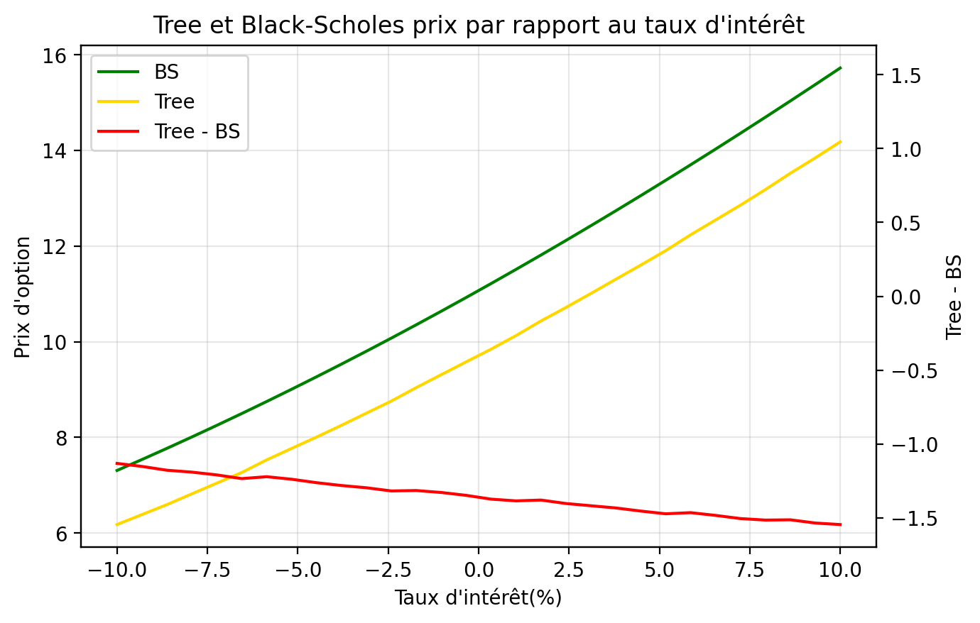
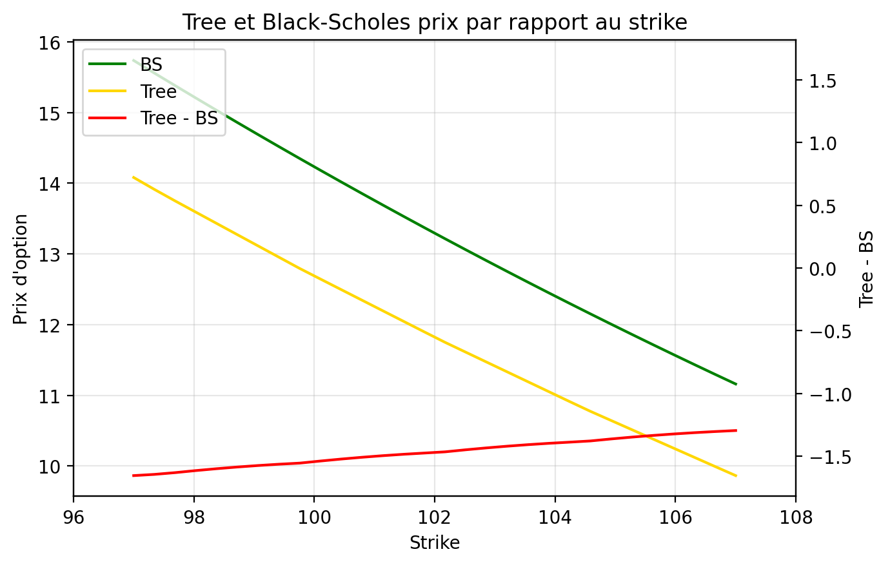
STRIKE |  |  |  | TAUX D'INTERET
Strike | BS | Tree | Tree - BS | Taux | BS | Tree | Tree - BS
97 | 15.734483689 | 14.08011607 | -1.6543676185 | -0.1 | 7.30768567 | 6.1766467116 | -1.1310389585
97.344827586 | 15.555816943 | 13.911139351 | -1.644677592 | -0.093103448276 | 7.5365025359 | 6.3850352489 | -1.151467287
97.689655172 | 15.378686594 | 13.748004452 | -1.6306821428 | -0.086206896552 | 7.7698902502 | 6.5926597033 | -1.1772305469
98.034482759 | 15.203089036 | 13.588869764 | -1.6142192717 | -0.079310344828 | 8.0078478132 | 6.8178865795 | -1.1899612337
98.379310345 | 15.029020467 | 13.429735076 | -1.5992853911 | -0.072413793103 | 8.2503711048 | 7.0415221442 | -1.2088489606
98.724137931 | 14.856476904 | 13.270600388 | -1.5858765155 | -0.065517241379 | 8.4974528635 | 7.2635779278 | -1.2338749357
99.068965517 | 14.685454177 | 13.111465701 | -1.5739884764 | -0.058620689655 | 8.7490826699 | 7.528137658 | -1.2209450119
99.413793103 | 14.515947939 | 12.952331013 | -1.5636169258 | -0.051724137931 | 9.0052469357 | 7.7671483109 | -1.2380986248
99.75862069 | 14.347953666 | 12.793196325 | -1.5547573403 | -0.044827586207 | 9.2659288974 | 8.0044813774 | -1.26144752
100.10344828 | 14.181466662 | 12.643363276 | -1.5381033856 | -0.037931034483 | 9.5311086154 | 8.2505155883 | -1.2805930272
100.44827586 | 14.016482064 | 12.494049468 | -1.5224325957 | -0.031034482759 | 9.8007629786 | 8.5049140755 | -1.2958489032
100.79310345 | 13.852994842 | 12.344735659 | -1.5082591824 | -0.024137931034 | 10.074865713 | 8.7575373769 | -1.3173283365
101.13793103 | 13.690999807 | 12.195421851 | -1.4955779557 | -0.01724137931 | 10.353387398 | 9.0388714592 | -1.3145159392
101.48275862 | 13.530491611 | 12.046108043 | -1.4843835685 | -0.010344827586 | 10.636295485 | 9.3085671127 | -1.3277283719
101.82758621 | 13.371464754 | 11.896794234 | -1.4746705197 | -0.0034482758621 | 10.92355432 | 9.5763907657 | -1.3471635543
102.17241379 | 13.213913584 | 11.748887902 | -1.4650256822 | 0.0034482758621 | 11.21512518 | 9.8423555419 | -1.3727696376
102.51724138 | 13.057832303 | 11.609318332 | -1.4485139713 | 0.010344827586 | 11.510966301 | 10.12645423 | -1.384512071
102.86206897 | 12.903214972 | 11.469748762 | -1.4334662098 | 0.01724137931 | 11.811032923 | 10.432070348 | -1.3789625742
103.20689655 | 12.750055511 | 11.330179193 | -1.4198763179 | 0.024137931034 | 12.115277332 | 10.712935166 | -1.4023421662
103.55172414 | 12.598347704 | 11.190609623 | -1.4077380809 | 0.031034482759 | 12.423648913 | 11.00616739 | -1.4174815234
103.89655172 | 12.448085205 | 11.051040054 | -1.3970451518 | 0.037931034483 | 12.736094201 | 11.303661565 | -1.4324326359
104.24137931 | 12.299261539 | 10.911470484 | -1.3877910553 | 0.044827586207 | 13.05255694 | 11.599109298 | -1.4534476426
104.5862069 | 12.151870106 | 10.773648841 | -1.3782212652 | 0.051724137931 | 13.37297815 | 11.901096902 | -1.471881248
104.93103448 | 12.005904185 | 10.643692582 | -1.3622116029 | 0.058620689655 | 13.69729619 | 12.233053082 | -1.4642431082
105.27586207 | 11.861356937 | 10.513736323 | -1.3476206138 | 0.065517241379 | 14.025446834 | 12.542663309 | -1.4827835242
105.62068966 | 11.718221409 | 10.383780064 | -1.3344413454 | 0.072413793103 | 14.357363343 | 12.853023177 | -1.5043401664
105.96551724 | 11.57649054 | 10.253823805 | -1.3226667345 | 0.079310344828 | 14.692976548 | 13.178489769 | -1.5144867788
106.31034483 | 11.436157157 | 10.123867546 | -1.3122896109 | 0.086206896552 | 15.03221493 | 13.519534255 | -1.5126806744
106.65517241 | 11.297213988 | 9.9939112871 | -1.3033027008 | 0.093103448276 | 15.375004707 | 13.840571329 | -1.5344333781
107 | 11.159653658 | 9.8644785379 | -1.2951751204 | 0.1 | 15.721269927 | 14.176431946 | -1.5448379815
VOLATILITE
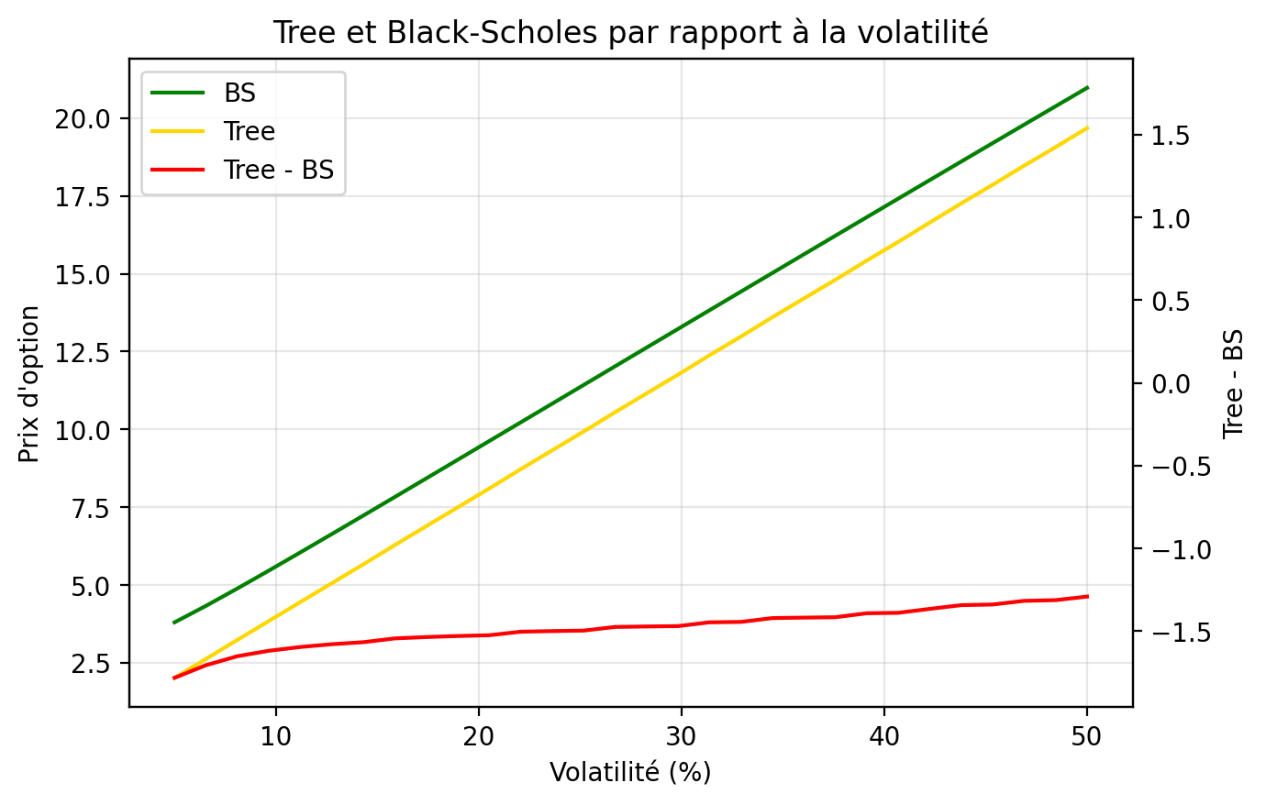
Volatility | BS | Tree | Tree - BS
0.05 | 3.7998660394 | 2.0176714185 | -1.7821946209
0.065517241379 | 4.3303123468 | 2.6244001514 | -1.7059121953
0.081034482759 | 4.8895573706 | 3.2380943734 | -1.6514629971
0.096551724138 | 5.4642521228 | 3.8453900584 | -1.6188620644
0.11206896552 | 6.0480713337 | 4.4521812685 | -1.5958900652
0.1275862069 | 6.6376466727 | 5.0584273644 | -1.5792193082
0.14310344828 | 7.2310186586 | 5.6640876481 | -1.5669310105
0.15862068966 | 7.8269655702 | 6.2828415756 | -1.5441239945
0.17413793103 | 8.4246815524 | 6.8887127288 | -1.5359688236
0.18965517241 | 9.0236093727 | 7.4939058028 | -1.5297035699
0.20517241379 | 9.6233477436 | 8.0983804125 | -1.5249673311
0.22068965517 | 10.223597175 | 8.7199031878 | -1.5036939869
0.23620689655 | 10.824126904 | 9.3242838637 | -1.4998430408
0.25172413793 | 11.424753934 | 9.9278541858 | -1.4968997486
0.26724137931 | 12.025329301 | 10.55041257 | -1.4749167308
0.28275862069 | 12.625728834 | 11.153636285 | -1.4720925492
0.29827586207 | 13.225846779 | 11.75595801 | -1.4698887697
0.31379310345 | 13.825591303 | 12.378701544 | -1.4468897595
0.32931034483 | 14.424881264 | 12.980424888 | -1.4444563766
0.34482758621 | 15.02364385 | 13.60235395 | -1.4212899002
0.36034482759 | 15.621812829 | 14.203280667 | -1.4185321619
0.37586206897 | 16.219327226 | 14.803161968 | -1.4161652584
0.39137931034 | 16.816130324 | 15.423876924 | -1.3922533998
0.40689655172 | 17.412168885 | 16.022712885 | -1.3894560001
0.4224137931 | 18.00739255 | 16.641610729 | -1.3657818204
0.43793103448 | 18.601753362 | 17.25855329 | -1.3432000718
0.45344827586 | 19.195205394 | 17.85592369 | -1.3392817041
0.46896551724 | 19.787704448 | 18.470494974 | -1.317209474
0.48448275862 | 20.379207809 | 19.066300411 | -1.3129073978
0.5 | 20.969674055 | 19.678210332 | -1.2914637225

Greeks
...
 | Black - Scholes |  | Arbre Trinominal
 | Python | VBA | Python Rec | VBA Rec | Python Backward | VBA Backward | Python | VBA | Python | VBA
Delta | 0.59896069718 | 0.5433303388 | 0.55162773767 | 0.56207697994 | 0.55162773767 | 0.56207697994 | 8% | 3% | 8% | 3%
Gamma | 0.012886814675 | 0.012759428153 | 0.06197313678 | 0.038156463424 | 0.06197313678 | 0.038156463424 | 381% | 199% | 381% | 199%
Vega | 38.660444025 | 38.27828446 | 39.300875075 | 38.264392108 | 39.300875075 | 38.264392108 | 2% | 0% | 2% | 0%
Theta | -8.1292448364 | -6.2494242782 | -7.689728534 | -7.9406492199 | -7.689728534 | -7.9406492199 | 5% | 27% | 5% | 27%
Rho | 46.603564652 | 42.753452512 | 46.056713582 | 46.442361696 | 46.056713582 | 46.442361696 | 1% | 9% | 1% | 9%
Vanna | 0.063586238224 | 0.19055196802 | 0.2014774364 | 0.19683348284 | 0.2014774364 | 0.19683348284 | 217% | 3% | 217% | 3%
Vomma | -1.5938393515 | -2.870816106 | -3.061042881 | -2.8653682804 | -3.06104288 | -2.8653682804 | 92% | 0% | 92% | 0%

Lancer tous les calculs des Grecques
Lancer calcul des Grecques VBA
Lancer calcul des Grecques Python

Greeks Strike
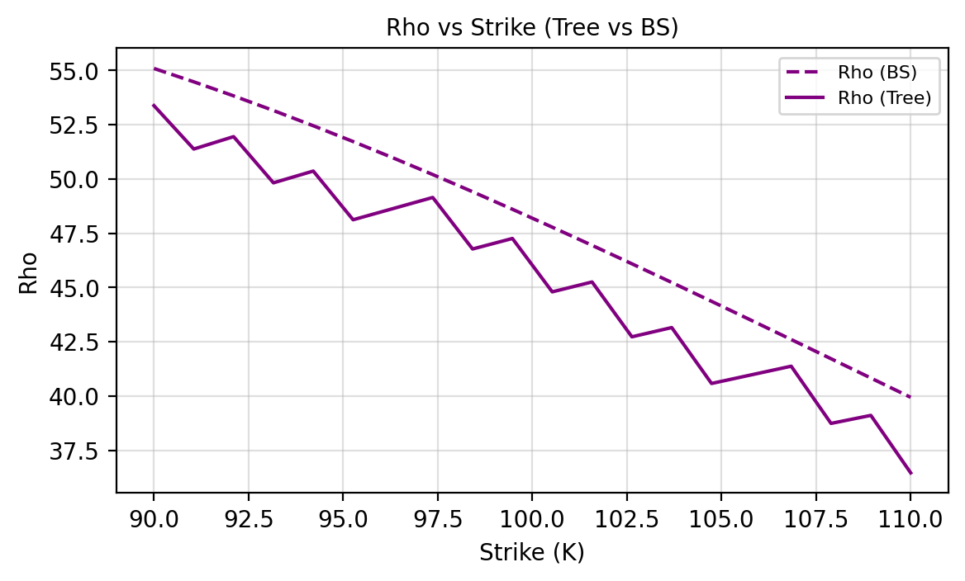
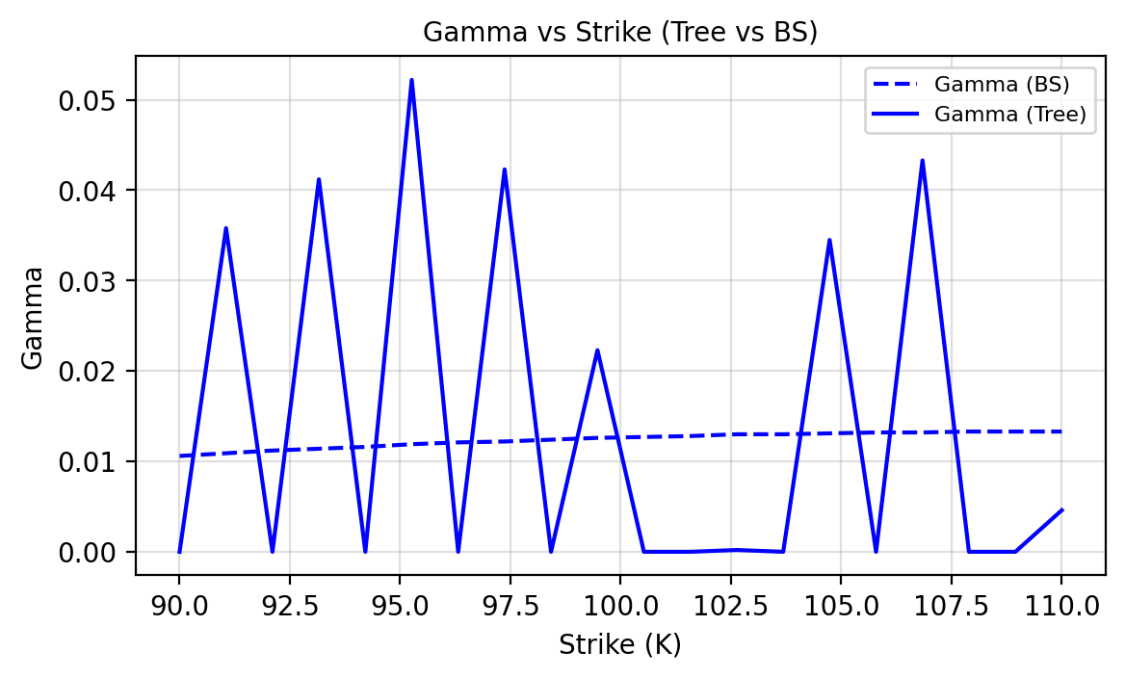
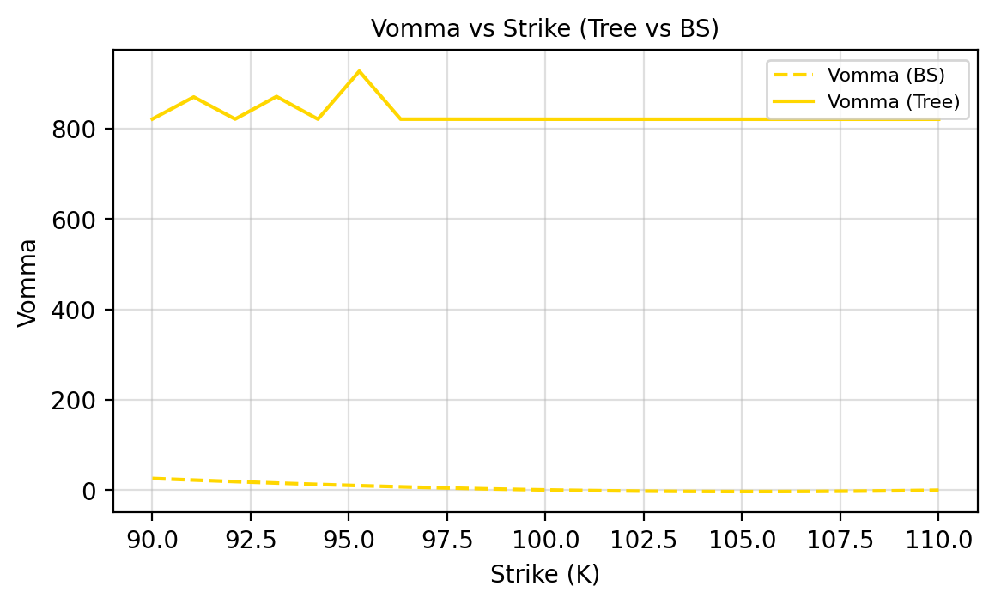
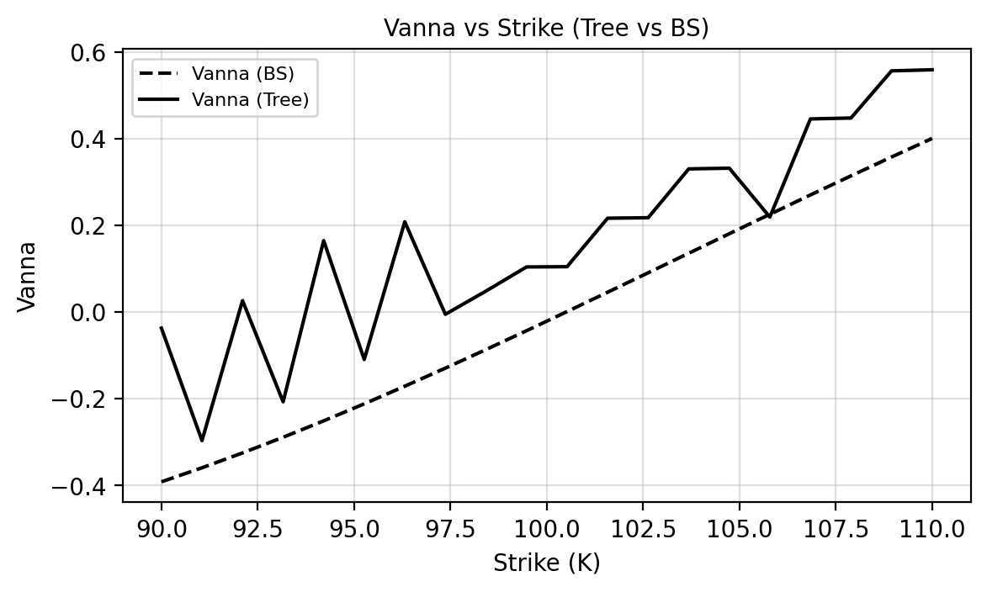
...
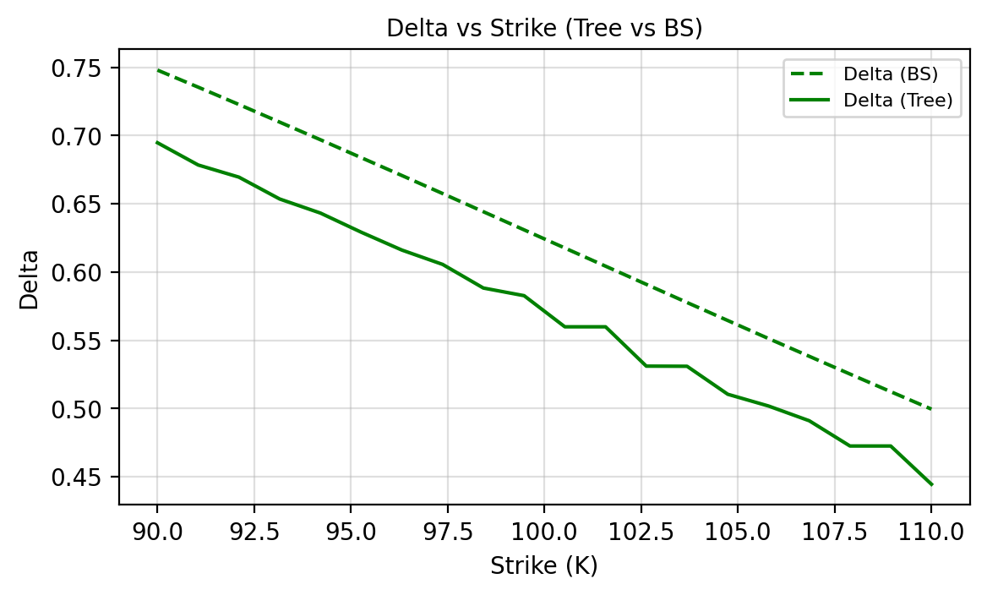
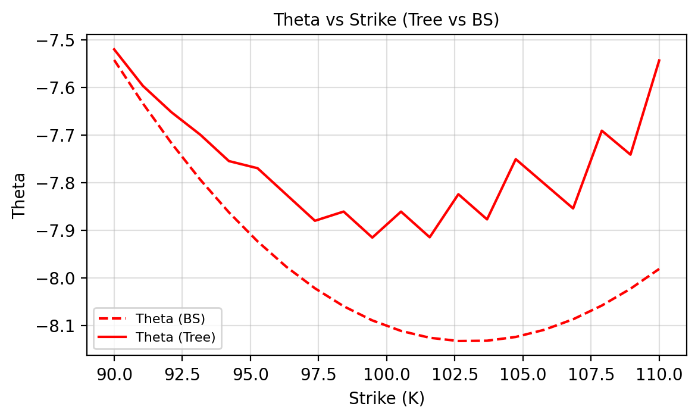
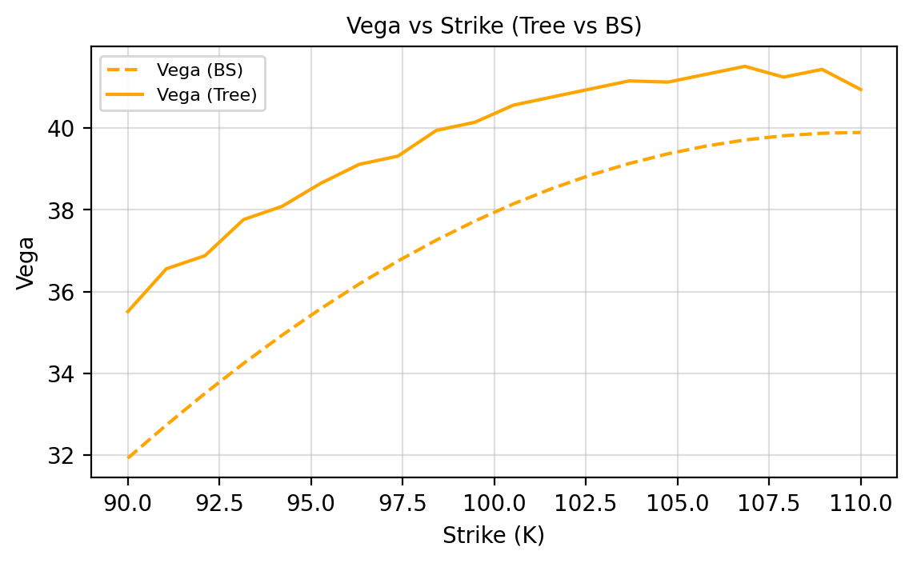
Rho Tree | Rho BS | Vanna Tree | Vanna BS | Vomma Tree | Vomma BS
53.3792 | 55.0917 | -0.0372 | -0.3914 | 821.5427 | 26.1405
51.3789 | 54.4757 | -0.2964 | -0.3591 | 870.261 | 22.5897
51.9504 | 53.8292 | 0.0264 | -0.3248 | 821.4068 | 19.1874
49.8218 | 53.1539 | -0.2069 | -0.2887 | 871.248 | 15.9601
50.3645 | 52.4518 | 0.1647 | -0.2509 | 821.2924 | 12.9317
48.1205 | 51.7247 | -0.1094 | -0.2116 | 927.3509 | 10.124
48.6342 | 50.9745 | 0.2081 | -0.171 | 821.2003 | 7.5558
49.1478 | 50.2031 | -0.0052 | -0.1293 | 821.2042 | 5.2436
46.7737 | 49.4123 | 0.0483 | -0.0866 | 821.1308 | 3.2013
47.2582 | 48.6041 | 0.104 | -0.0431 | 821.1271 | 1.44
44.7991 | 47.7801 | 0.1046 | 0.0011 | 821.0835 | -0.0316
45.2545 | 46.9422 | 0.2164 | 0.0457 | 821.0723 | -1.2073
42.7276 | 46.0922 | 0.2175 | 0.0905 | 821.0576 | -2.0834
43.1541 | 45.2317 | 0.3301 | 0.1356 | 821.0391 | -2.6583
40.5776 | 44.3624 | 0.3317 | 0.1806 | 821.0519 | -2.9327
40.9754 | 43.486 | 0.219 | 0.2254 | 821.0264 | -2.9094
41.3733 | 42.6039 | 0.4453 | 0.27 | 821.0009 | -2.5932
38.7376 | 41.7177 | 0.4474 | 0.314 | 821.0325 | -1.9903
39.1074 | 40.8288 | 0.5561 | 0.3575 | 821.0004 | -1.1089
36.4601 | 39.9387 | 0.5587 | 0.4003 | 821.0558 | 0.0414

Greeks Rate
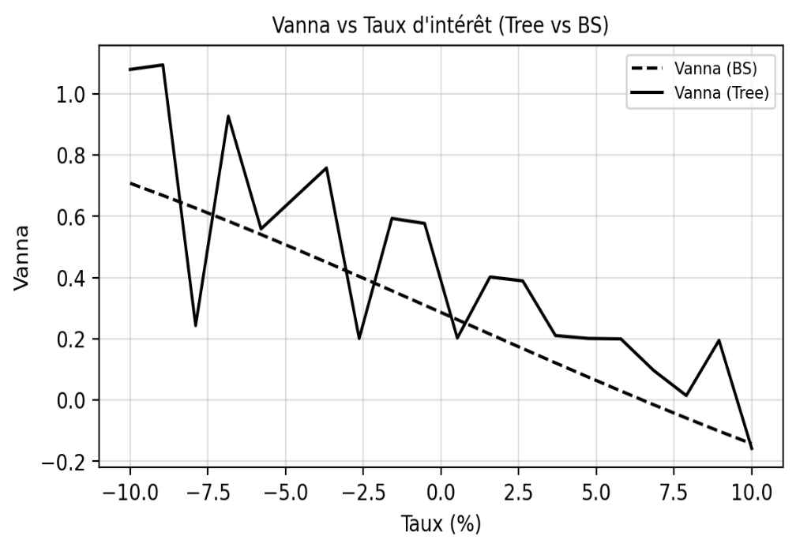
...
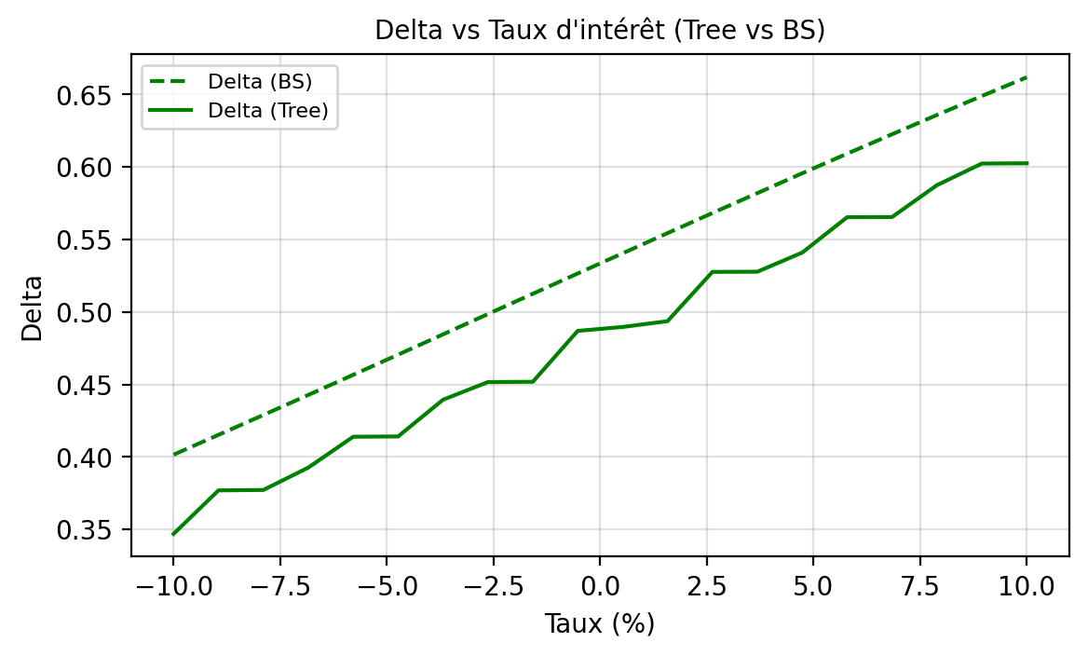
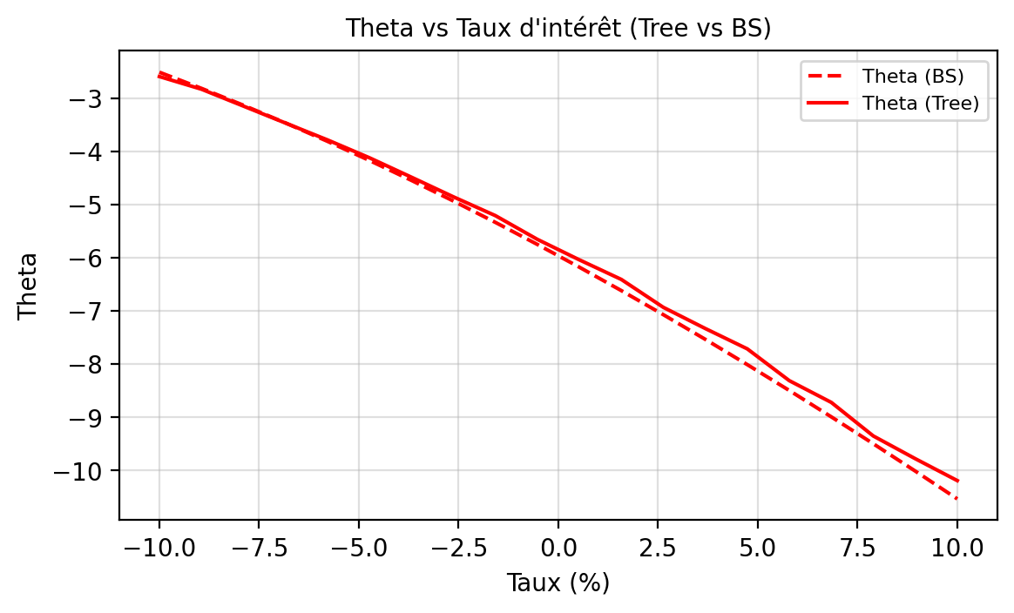
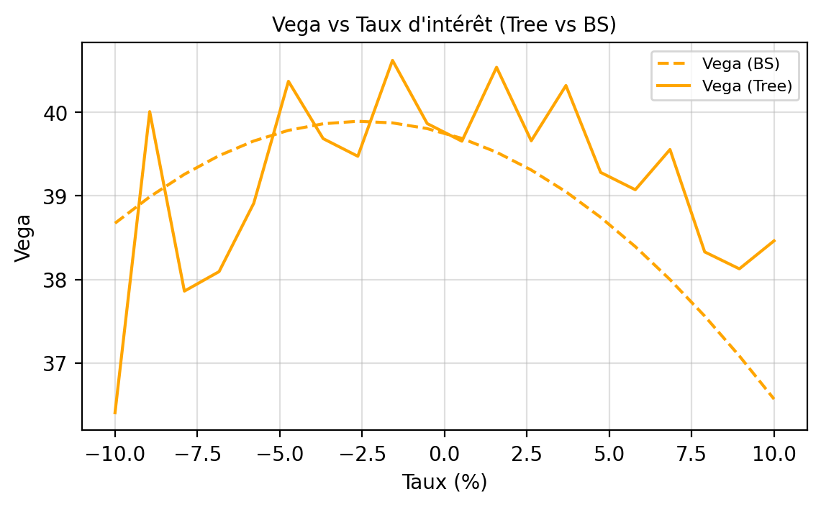
Rho Tree | Rho BS | Vanna Tree | Vanna BS | Vomma Tree | Vomma BS
28.6334 | 32.8471 | 1.08 | 0.7082 | -3.7057 | 17.6574
31.9755 | 33.8587 | 1.0948 | 0.6683 | 807.5083 | 14.3195
31.631 | 34.8698 | 0.2432 | 0.6271 | -3.7585 | 11.2347
31.2899 | 35.879 | 0.9273 | 0.5844 | 170.86 | 8.4206
34.6969 | 36.8846 | 0.559 | 0.5407 | -3.9547 | 5.8927
34.3261 | 37.885 | 0.6586 | 0.4959 | -643.0325 | 3.6646
37.799 | 38.8785 | 0.7581 | 0.4502 | -3.882 | 1.7476
37.3977 | 39.8634 | 0.2009 | 0.4039 | -3.5798 | 0.1506
37.001 | 40.8383 | 0.5933 | 0.3571 | -523.3319 | -1.1197
40.4706 | 41.8014 | 0.577 | 0.3099 | -3.5056 | -2.0592
40.0438 | 42.7511 | 0.2025 | 0.2626 | -3.4754 | -2.6659
39.6216 | 43.686 | 0.402 | 0.2152 | -421.9351 | -2.9407
43.0525 | 44.6045 | 0.3891 | 0.1681 | -3.6851 | -2.8865
42.601 | 45.5051 | 0.2107 | 0.1213 | 344.7458 | -2.5088
42.1544 | 46.3864 | 0.2011 | 0.0751 | -3.5741 | -1.8154
45.5115 | 47.247 | 0.1996 | 0.0295 | -3.5628 | -0.8162
45.0365 | 48.0856 | 0.0968 | -0.0153 | 271.5641 | 0.4767
48.3187 | 48.9008 | 0.0145 | -0.059 | -3.1006 | 2.0493
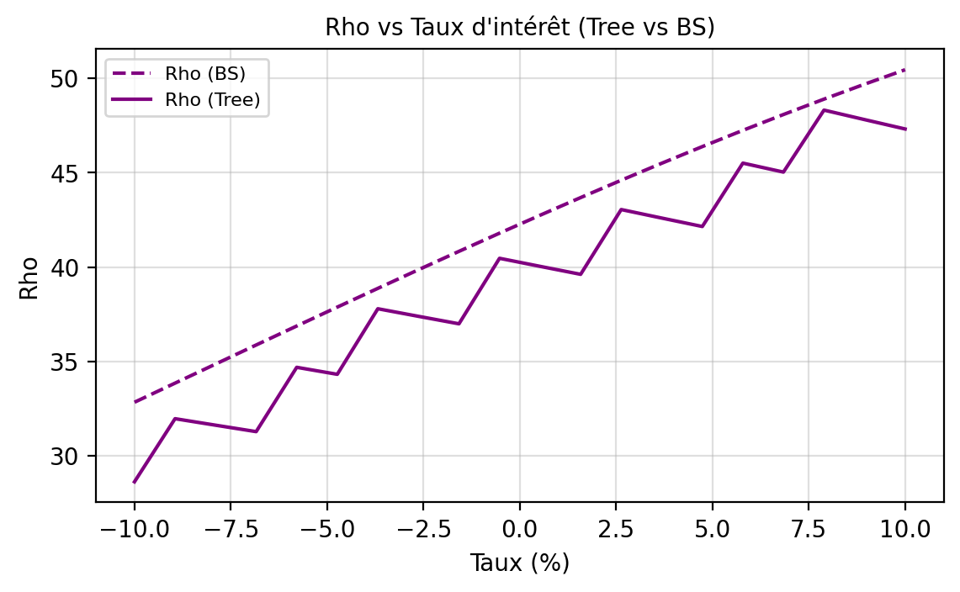
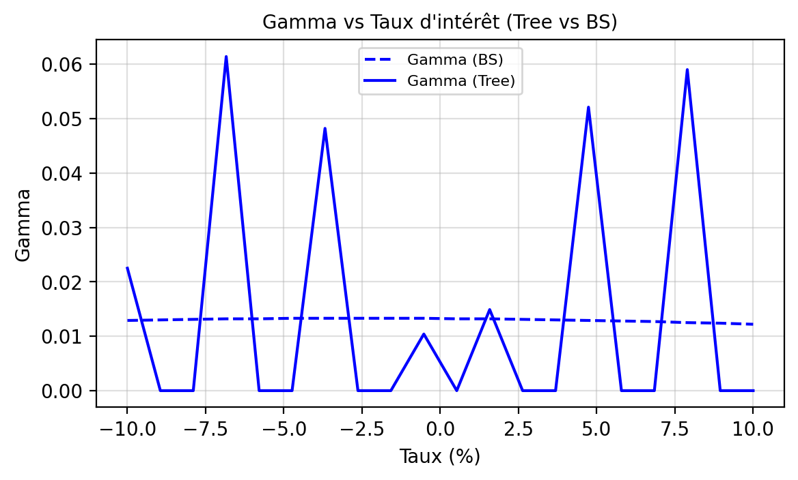
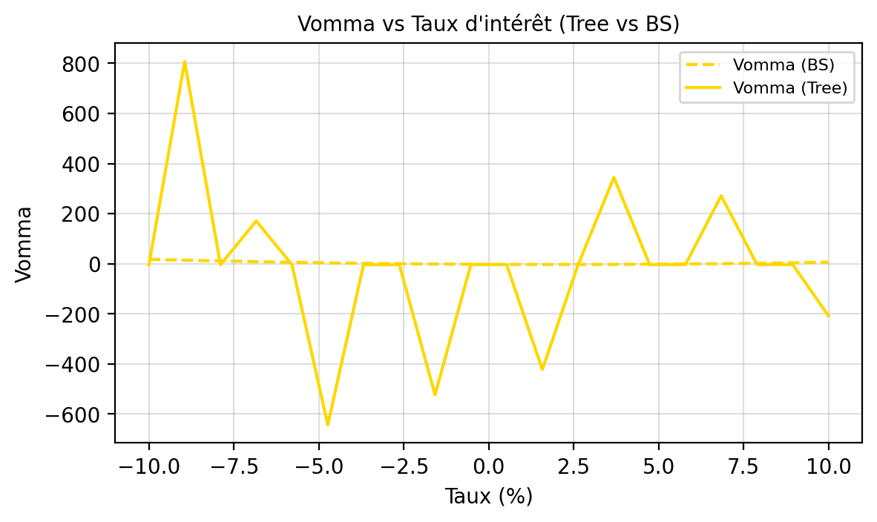
47.8165 | 49.6916 | 0.1949 | -0.1017 | -3.1014 | 3.8856
47.3195 | 50.4567 | -0.1582 | -0.143 | -208.0085 | 5.9681

Greeks Vol
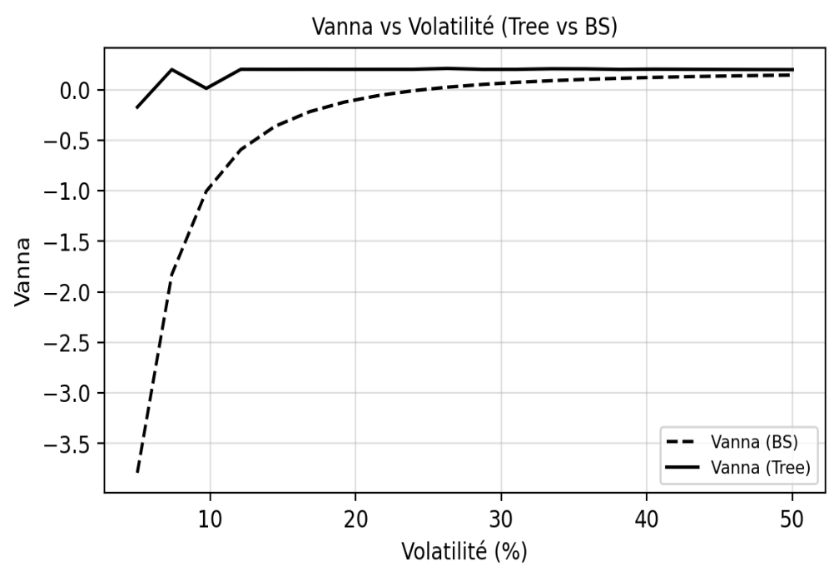
...
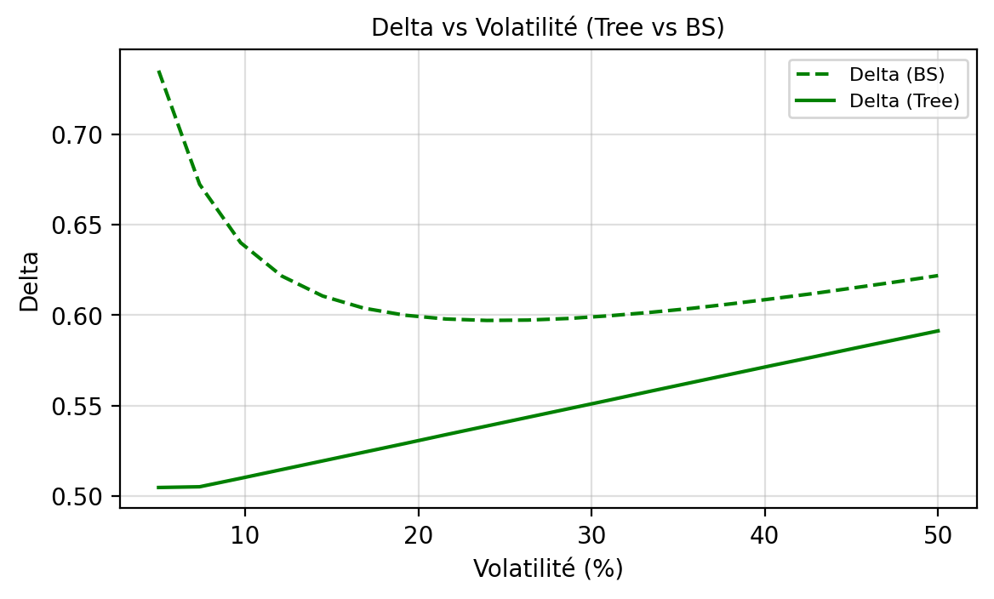
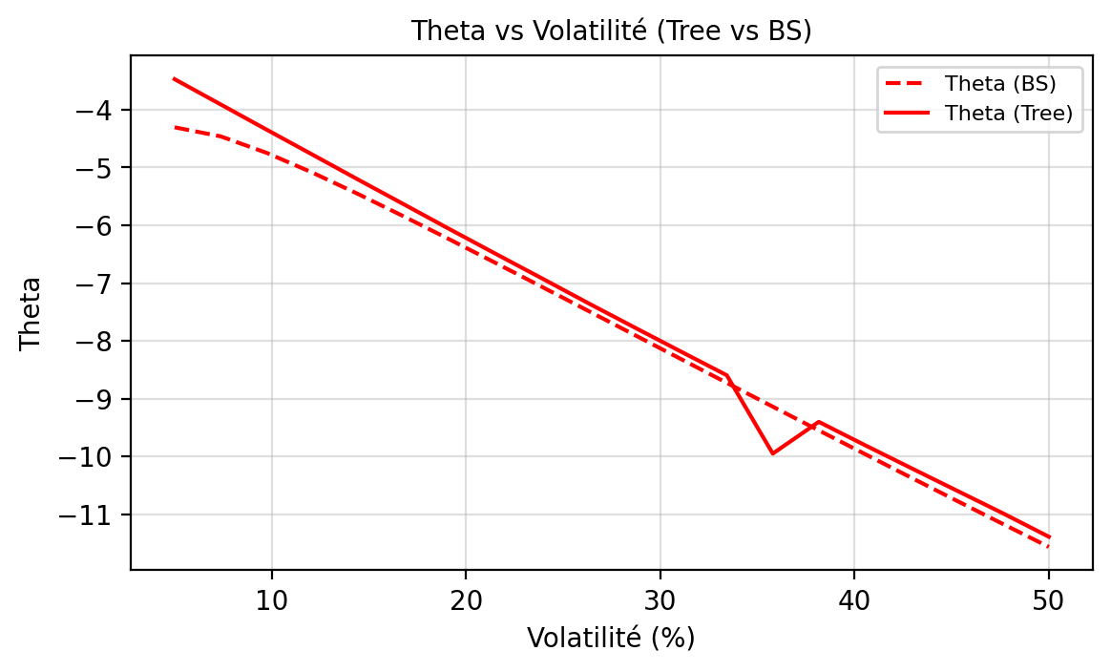
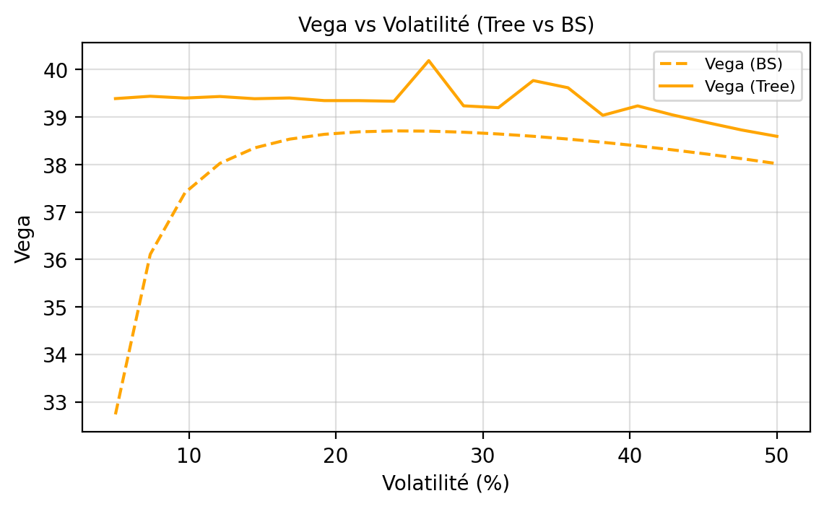
Rho Tree | Rho BS | Vanna Tree | Vanna BS | Vomma Tree | Vomma BS
50.8391 | 69.7310 | -0.1727 | -3.7904 | -1.3256 | 238.3941
50.3678 | 62.6220 | 0.1990 | -1.8277 | -1.4968 | 81.6354
49.8963 | 58.5187 | 0.0125 | -1.0044 | -1.7422 | 36.0413
49.4250 | 55.7825 | 0.2011 | -0.5934 | -1.8007 | 18.3954
48.9537 | 53.7710 | 0.2007 | -0.3611 | -2.1288 | 10.1459
48.4826 | 52.1877 | 0.2011 | -0.2175 | -2.2776 | 5.7325
48.0116 | 50.8778 | 0.2007 | -0.1230 | -2.4482 | 3.1139
47.5411 | 49.7528 | 0.2009 | -0.0575 | -2.6821 | 1.4238
47.0708 | 48.7590 | 0.2010 | -0.0103 | -2.9173 | 0.2528
46.6008 | 47.8613 | 0.2099 | 0.0247 | 366.7341 | -0.6097
46.1315 | 47.0365 | 0.2006 | 0.0514 | -3.3423 | -1.2792
45.6626 | 46.2683 | 0.2006 | 0.0722 | -3.1854 | -1.8231
45.1943 | 45.5448 | 0.2066 | 0.0886 | 244.9716 | -2.2819
44.7266 | 44.8575 | 0.2055 | 0.1018 | 208.0986 | -2.6813
44.2597 | 44.1999 | 0.2001 | 0.1126 | -3.7220 | -3.0382
43.7935 | 43.5671 | 0.2025 | 0.1214 | 107.5599 | -3.3637
43.3282 | 42.9551 | 0.2011 | 0.1287 | 62.9354 | -3.6654
42.8637 | 42.3611 | 0.1999 | 0.1348 | -42.5453 | -3.9488
42.4003 | 41.7824 | 0.1988 | 0.1399 | -18.9519 | -4.2177
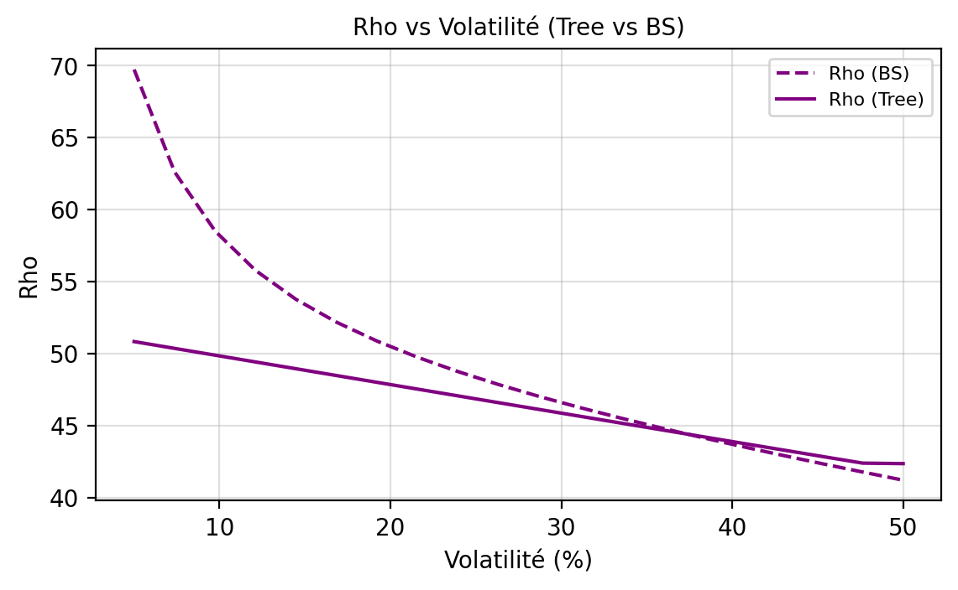
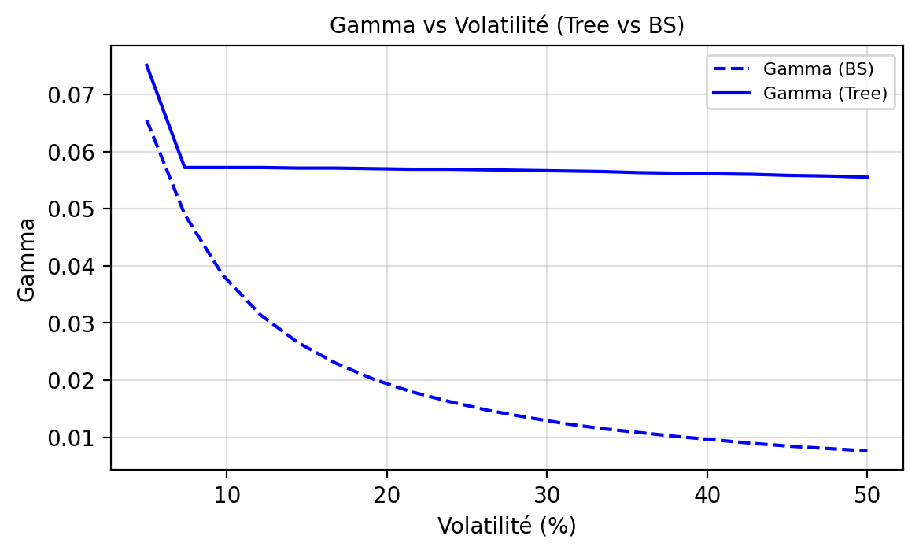
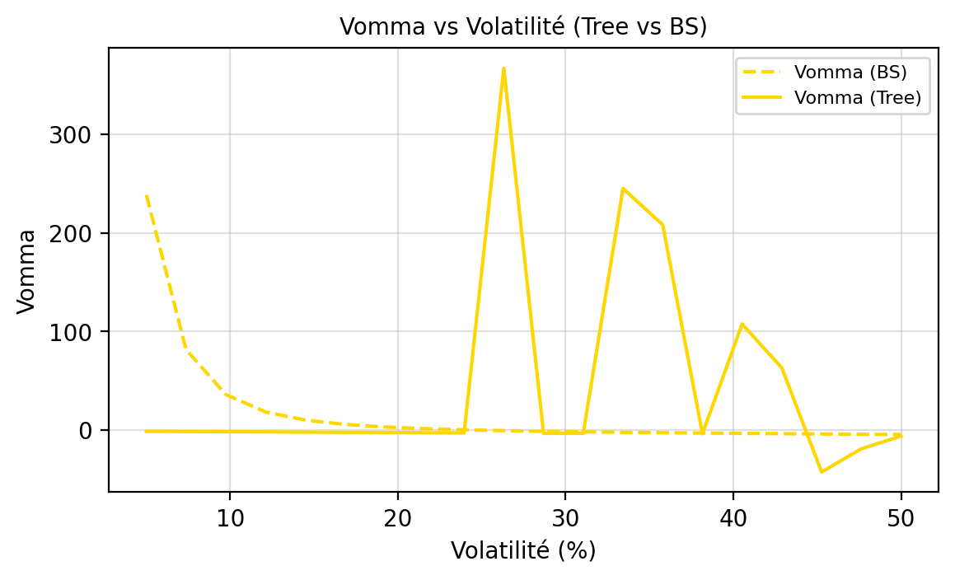
42.3659 | 41.2173 | 0.1981 | 0.1442 | -6.1945 | -4.4749

